Common
STT | Vấn đề |  |  | Màn hình/API
1 | Các trường hợp move tới page error gồm: - Trường hợp API Check ResetPassSecretKey trả về param [code] != 200 - Trường hợp TH đang thực hiện call API login -> Disconnect internet hoặc disconnect DB - Trường hợp nhập data đã có trong DB -> ngắt kết nối mạng - Trường hợp sai đường dẫn |  |  | Error Page | Mã http_code response trả về
2 | Cho phép đăng nhập 1 acc trên nhiều browser hoặc thiết bị |  |  |  | 200 | Thành công
3 | Có xử lý session timeout và thời gian là 60 phút |  |  |  | 201 | Một record được tạo thành công
4 | Có phân trang và 20 record / page |  |  | Tất cả màn hình có lưới dữ liệu | 400 | Yêu cầu không hợp lệ
5 | Thứ tự sắp xếp: tăng dần theo mã nhân viên |  |  | Employee | 401 | Yêu cầu không chứa token hoặc token hết hạn
 |  |  |  |  | 403 | User không có quyền
6 | Đối với trường hợp lưới dữ liệu trống do không có data trong database thì trả về message code 018 |  |  | Tất cả màn hình có lưới dữ liệu | 404 | Không tìm thấy
 |  |  |  |  | 405 | HTML không hỗ trợ
7 | Đối với trường hợp 1 acc sử dụng trên nhiều browser hay nhiều thiết bị: |  |  | Verify token cho tất cả API
 |  | User thực hiện reset password hoặc change password thì ở browser hay thiết bị khác khi
 |  | thực hiện 1 request hoặc reload page sẽ check token fail và hiển thị page login
8 | Quy tắc đặt tên file <tên màn hình>List<dd/mm/yyyy> VD: EmployeeList03122019 |  |  | Tất cả màn hình có chức năng export
9 | Lưới dữ liệu trống thì disable button export |  |  | Tất cả màn hình có chức năng export
10 | Sử dụng phương thức trim() để xóa tất cả các khoảng trắng ở đầu và cuối của dữ liệu input |  |  | Tất cả các field bắt buộc tại tất cả màn hình có chức năng input data
11 | Maxlength: Data input tối đa = giá trị maxlength (refer file API) Ví dụ: Maxlength = 50 ký tự thì chỉ cho nhập 50 ký tự, từ ký tự 51 sẽ không nhập được (cả trường hợp copy) |  |  | Tất cả các field có quy định Maxlength tại tất cả các màn hình
12 | file_size <= 2M AND file_extension là excel có đuôi file .xlsx, .xls, .xlsm |  |  | Đối với chức năng import ở tất cả màn hình
13 | Kiểm tra quyền truy cập cho từng màn hình: Check role, check level, check seen Screen Các nhóm quyền gồm: - Role = Staff và không quan tâm tới level thì default sẽ xem được các màn hình: + Update working hour + Inquiry data - Role = HR hoặc Director thì default sẽ xem được các màn hình: + Hiển thị all màn hình - Role = Staff AND Level = Manager hoặc Director thì default sẽ xem được các màn hình: + Update working hour + Inquiry data + Approve + Approve Detail Trường hợp thay đổi URL để xem những màn hình không thuộc phạm vi quyền của user thì sẽ move tới page Update Working Hour |  |  | Kiểm tra khi gọi tất cả API

0 |  |  | Detail Design |  |  |  |  |  | Create Date |  | 19/11/2019

 |  |  | Common |  |  |  |  |  | Last Update

Screen Name : Header

 |  |  |  |  |  |  | UI Elements
 |  |  |  |  |  |  | No | Element |  | Type |  | Detail
 |  |  |  |  |  |  | 1 | Logo công ty |  | Image |  | Mặc định: hiển thị khi load page
 |  |  |  |  |  |  | 2 | Thanh menu |  | Label |  | Mặc định: hiển thị khi load page
 |  |  |  |  |  |  |  |  |  |  |  | Đổi màu khi move chuột tới
 |  |  |  |  |  |  | 3 | Hiển thị mã nhân viên-họ và tên nhân viên bằng tiếng anh |  | Button |  | Mặc định: hiển thị khi load page
 |  |  |  |  |  |  |  |  |  |  |  | Hiển thị mã nhân viên-họ và tên nhân viên bằng tiếng anh
 |  |  |  |  |  |  | 4 | Đổi ngôn ngữ |  | Combobox |  | Mặc định: hiển thị khi load page
3
4
 |  |  |  |  |  |  |  |  |  |  |  | Dùng để chuyển đổi ngôn ngữ: Tiếng anh, tiếng việt
 |  |  |  |  |  |  | 5 | Menu Employee |  | Menu |  | Hiển thị khi move chuột tới menu Master
 |  |  |  |  |  |  | 6 | Menu Project |  | Menu |  | Hiển thị khi move chuột tới menu Master
 |  |  |  |  |  |  | 7 | Menu OM Project Management |  | Menu |  | Hiển thị khi move chuột tới menu Master
 |  |  |  |  |  |  | 8 | Menu Update Working Hour |  | Menu |  | Hiển thị khi move chuột tới menu Engineer Hour Record
 |  |  |  |  |  |  | 9 | Menu Total Record |  | Menu |  | Hiển thị khi move chuột tới menu Engineer Hour Record
2
 |  |  |  |  |  |  | 10 | Menu Master |  | Menu |  | Hiển thị khi load page
 |  |  |  |  |  |  | 11 | Menu Engineer Hour Record |  | Menu |  | Hiển thị khi load page
1
5
 |  |  |  |  |  |  | 12 | Menu Approve |  | Menu |  | Hiển thị khi load page

6

7
 |  |  |  |  |  |  | Events
 |  |  |  |  |  |  | No | Event |  | Type |  | Detail
 |  |  |  |  |  |  | 0 | Init màn hình |  | Click |  | Load những element được mô tả bên trên
 |  |  |  |  |  |  | 1 | Click vào Logo |  | Click |  | Move tới page Home
 |  |  |  |  |  |  | 3 | Click vào Logout |  | Click |  | Thực hiện chức năng logout và xóa cookie
 |  |  |  |  |  |  | 4 | Click vào combobox đổi ngôn ngữ |  | Click |  | Sổ chọn combobox gồm: EN, VN
8
 |  |  |  |  |  |  | 5 | Click vào Employee |  | Click |  | Move tới page Employee
9
 |  |  |  |  |  |  | 6 | Click vào Project |  | Click |  | Move tới page Project
 |  |  |  |  |  |  | 7 | Click vào ON Project Management |  | Click |  | Move tới page OM Project Management
 |  |  |  |  |  |  | 8 | Click vào menu Update Working Hour |  | Click |  | Move tới page Update Working Hour
12
 |  |  |  |  |  |  | 9 | Click vào menu Total Record |  | Click |  | Move tới page Total Record
10
11
 |  |  |  |  |  |  |  | Phân quyền menu khi account thực hiện login |  | Ẩn, hiện menu |  | Đối với role = Staff thì chỉ hiển thị menu ENGINEER HOUR RECORD và menu con bên trong là Update Working Hour and Inquiry Data
 |  |  |  |  |  |  |  | thành công |  |  |  | Đối với role = HR hoặc Admin thì hiển thị all menu
 |  |  |  |  |  |  |  |  |  |  |  | Đối với role = Staff và Level = Manager or Director thì hiển thị page Update Working Hour and Inquiry data and Approve and Approve/Detail
 |  |  |  |  |  |  | 10 | Click vào menu Master |  | Click |  | Move tới page Employee
 |  |  |  |  |  |  | 11 | Click vào menu Engineer Hour Record |  | Click |  | Move tới page Update Working Hour
 |  |  |  |  |  |  | 12 | Click vào menu Approve |  | Click |  | Hiển thih page Approve

 |  |  |  |  |  |  | Validate
 |  |  |  |  |  |  | No | Elements |  | Type |  | Detail

Screen Name : Footer

 |  |  |  |  |  |  | UI Elements
 |  |  |  |  |  |  | No | Element |  | Type |  | Detail
 |  |  |  |  |  |  | 1 | Text "Copyright © 2019 Kobelco. All rights reserved" |  | Label |  | Mặc định: hiển thị khi load page
 |  |  |  |  |  |  |  |  |  |  |  | Text "Copyright © 2019 Kobelco. All rights reserved"

1

 |  |  |  |  |  |  | Events
 |  |  |  |  |  |  | No | Event |  | Type |  | Detail

 |  |  |  |  |  |  | Validate
 |  |  |  |  |  |  | No | Elements |  | Type |  | Detail

Quy tắc hiển thị message đối với những page có lưới dữ liệu

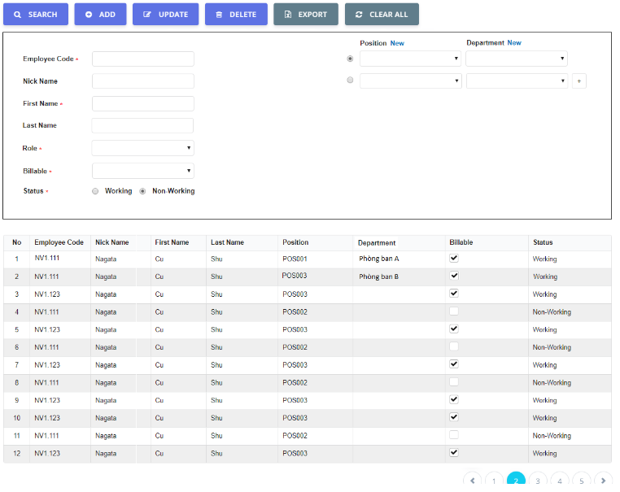

 |  |  |  |  |  |  | UI Elements
 |  |  |  |  |  |  | No | Element |  | Type |  | Detail
 |  |  |  |  |  |  | 1 | Message or error message |  | Label |  | Vị trí hiển thị message như hình design
Error Message
2
 |  |  |  |  |  |  |  |  |  |  |  |  | Đối với mã [code] = 200, 201 thì hiển thị message màu xanh lá
 |  |  |  |  |  |  |  |  |  |  |  |  | Những mã code còn lại thì hiển thị message màu đỏ
 |  |  |  |  |  |  |  |  |  |  |  | Thời gian hiển thị message là 2 giây

 |  |  |  |  |  |  | 2 | Message cho trường hợp không input data cho những field bắt buộc nhập (click chuột tới field khác or click button Add, update) |  | Label |  | Vị trí hiển thị message như hình design
 |  |  |  |  |  |  |  |  |  |  |  | Message hiển thị chữ màu đỏ
 |  |  |  |  |  |  |  |  |  |  |  | Tắt message khi load lại page or click button Clear all
 |  |  |  |  |  |  |  |  |  |  |  | Quy tắc message
 |  |  |  |  |  |  |  |  |  |  |  |  | Tiếng anh: [Tên field] is is required
 |  |  |  |  |  |  |  |  |  |  |  |  | Tiếng việt : Bắt buộc nhập [Tên field]

Message or Error Message
1

 |  |  |  |  |  |  | Events
 |  |  |  |  |  |  | No | Event |  | Type |  | Detail

Screen Name : Phân trang

 |  |  |  |  |  |  | UI Elements
 |  |  |  |  |  |  | No | Element |  | Type |  | Detail
 |  |  |  |  |  |  | 1 | Phân trang khi page hiện tại đang chọn là page số 1 |  |  |  | Disable mũi tên và Enable mũi tên
1
 |  |  |  |  |  |  | 2 | Phân trang khi page hiện tại đang chọn là |  |  |  | Enable mũi tên và Disable mũi tên
 |  |  |  |  |  |  |  | page cuối cùng
 |  |  |  |  |  |  | 3 | Phân trang khi page hiện tại đang chọn là |  |  |  | Enable cả 2 mũi tên
 |  |  |  |  |  |  |  | page ở giữa
 |  |  |  |  |  |  | 4 | Phân trang khi chỉ có 1 page |  |  |  | Disable cả 2 mũi tên

2
 |  |  |  |  |  |  | 5 | Phân trang cho trường hợp >= 8 page |  |  |  | Enable cả 2 mũi tên
 |  |  |  |  |  |  |  |  |  |  |  | Hiển thị "…" thay cho page 6 đến page cuối -1

3

 |  |  |  |  |  |  | Events
 |  |  |  |  |  |  | No | Event |  | Type |  | Detail
4

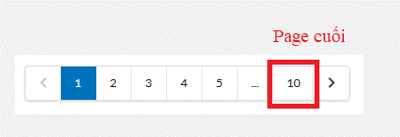

5

Xử lý Sort data theo colum mà user đang chọn trên lưới dữ liệu

 |  |  |  |  |  |  | UI Elements
 |  |  |  |  |  |  | No | Element |  | Type |  | Detail
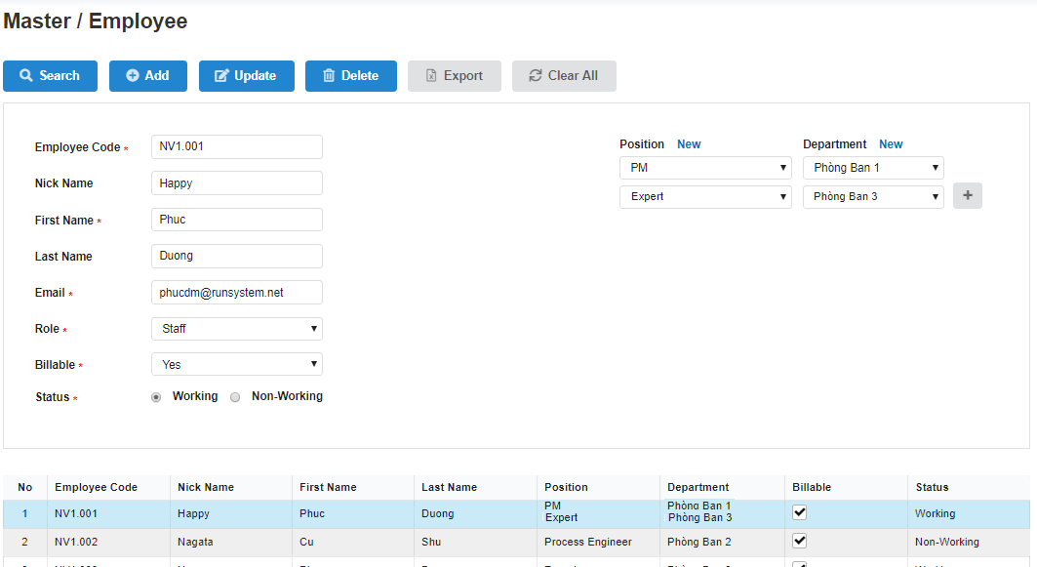

 |  |  |  |  |  |  | Events
 |  |  |  |  |  |  | No | Event |  | Type |  | Detail
 |  |  |  |  |  |  |  | Click vào header để Sort data |  | Click |  | Khi user click vào bất kỳ cột nào cho phép sort
 |  |  |  |  |  |  |  |  |  |  |  | B1) Gọi API get List data của màn hình
 |  |  |  |  |  |  |  |  |  |  |  |  | Ví dụ: | đang ở màn hình employee thì gọi api employee_list,
 |  |  |  |  |  |  |  |  |  |  |  |  |  | đang ở màn hình position thì gọi api position_list
 |  |  |  |  |  |  |  |  |  |  |  | B2) Ngoài các giá trị đang truyền hiện tại, bổ sung truyền thêm param [sortBy] như sau
 |  |  |  |  |  |  |  |  |  |  |  |  | Giá trị của param [sortBy] là 1 chuỗi theo dạng ABC-XYZ
 |  |  |  |  |  |  |  |  |  |  |  |  | Trong đó: |  | ABC = tên cột mà user click sort
 |  |  |  |  |  |  |  |  |  |  |  |  |  |  | XYZ = giá trị sort tăng hay giảm

 |  |  |  |  |  |  |  |  |  |  |  |  | Lưu ý: khi load page thì sẽ mặc định lấy theo cột Code. Ví dụ employeeCode, positionCode..v..v

Xử lý trên lưới dữ liệu và khu vực filed nhập search, add, update

 |  |  |  |  |  |  | UI Elements
 |  |  |  |  |  |  | No | Element |  | Type |  | Detail

1
 |  |  |  |  |  |  | Events
 |  |  |  |  |  |  | No | Event |  | Type |  | Detail
 |  |  |  |  |  |  | 1 | Search or sort > add (thành công) |  | Click |  | - B1: User thực hiện search theo điều kiện bất kỳ
 |  |  |  |  |  |  |  |  |  |  |  |  | Element 1 hiển thị điều kiện search
 |  |  |  |  |  |  |  |  |  |  |  |  | Element 2 hiển thị theo điều kiện search
 |  |  |  |  |  |  |  |  |  |  |  | - B2: User thực hiện chức năng add
 |  |  |  |  |  |  |  |  |  |  |  |  | Element 1 được clear all
 |  |  |  |  |  |  |  |  |  |  |  |  | Element 2 load lại list all và quay trở về trạng thái default
 |  |  |  |  |  |  | 2 | Search or sort > Update (thành công) |  | Click |  | - B1: User thực hiện search theo điều kiện bất kỳ
 |  |  |  |  |  |  |  |  |  |  |  |  | Element 1 hiển thị điều kiện search
 |  |  |  |  |  |  |  |  |  |  |  |  | Element 2 hiển thị theo điều kiện search
 |  |  |  |  |  |  |  |  |  |  |  | - B2: User click chọn 1 record và thực hiện chức năng update
 |  |  |  |  |  |  |  |  |  |  |  |  | Element 1 được clear all
 |  |  |  |  |  |  |  |  |  |  |  |  | Element 2 giữ nguyên theo điều kiện search/sort
 |  |  |  |  |  |  | 3 | Search or sort > delete (thành công) |  | Click |  | - B1: User thực hiện search theo điều kiện bất kỳ
 |  |  |  |  |  |  |  |  |  |  |  |  | Element 1 hiển thị điều kiện search
 |  |  |  |  |  |  |  |  |  |  |  |  | Element 2 hiển thị theo điều kiện search
 |  |  |  |  |  |  |  |  |  |  |  | - B2: User click chọn 1 record và thực hiện chức năng delete
 |  |  |  |  |  |  |  |  |  |  |  |  | Element 1 được clear all
 |  |  |  |  |  |  |  |  |  |  |  |  | Element 2 giữ nguyên theo điều kiện search/sort
2
 |  |  |  |  |  |  | 4 | Search or sort > delete record duy nhất tại page cuối cùng |  | Click |  | - B1: User thực hiện search theo điều kiện bất kỳ
 |  |  |  |  |  |  |  | (thành công) |  |  |  |  | Element 1 hiển thị điều kiện search
 |  |  |  |  |  |  |  |  |  |  |  |  | Element 2 hiển thị theo điều kiện search
 |  |  |  |  |  |  |  |  |  |  |  | - B2: User click chọn 1 record và thực hiện chức năng delete
 |  |  |  |  |  |  |  |  |  |  |  |  | Element 1 được clear all
 |  |  |  |  |  |  |  |  |  |  |  |  | Element 2 giữ nguyên theo điều kiện search/sort và hiển thị page 1
 |  |  |  |  |  |  | 5 | Search or sort > add (thất bại) |  | Click |  | - B1: User thực hiện search theo điều kiện bất kỳ
 |  |  |  |  |  |  |  |  |  |  |  |  | Element 1 hiển thị điều kiện search
 |  |  |  |  |  |  |  |  |  |  |  |  | Element 2 hiển thị theo điều kiện search
 |  |  |  |  |  |  |  |  |  |  |  | - B2: User thực hiện chức năng add
 |  |  |  |  |  |  |  |  |  |  |  |  | Element 1 giữ nguyên data được input, hiển thị message nếu có
 |  |  |  |  |  |  |  |  |  |  |  |  | Element 2 giữ nguyên theo điều kiện search/sort
 |  |  |  |  |  |  | 6 | Search or sort > Update (thất bại) |  | Click |  | - B1: User thực hiện search theo điều kiện bất kỳ
 |  |  |  |  |  |  |  |  |  |  |  |  | Element 1 hiển thị điều kiện search
 |  |  |  |  |  |  |  |  |  |  |  |  | Element 2 hiển thị theo điều kiện search
 |  |  |  |  |  |  |  |  |  |  |  | - B2: User click chọn 1 record và thực hiện chức năng update
 |  |  |  |  |  |  |  |  |  |  |  |  | Element 1 giữ nguyên data được input, hiển thị message nếu có
 |  |  |  |  |  |  |  |  |  |  |  |  | Element 2 giữ nguyên theo điều kiện search/sort
 |  |  |  |  |  |  | 7 | Search or sort > delete (thất bại) |  | Click |  | - B1: User thực hiện search theo điều kiện bất kỳ
 |  |  |  |  |  |  |  |  |  |  |  |  | Element 1 hiển thị điều kiện search
 |  |  |  |  |  |  |  |  |  |  |  |  | Element 2 hiển thị theo điều kiện search
 |  |  |  |  |  |  |  |  |  |  |  | - B2: User click chọn 1 record và thực hiện chức năng delete
 |  |  |  |  |  |  |  |  |  |  |  |  | Element 1 giữ nguyên data được input, hiển thị message nếu có
 |  |  |  |  |  |  |  |  |  |  |  |  | Element 2 giữ nguyên theo điều kiện search/sort
 |  |  |  |  |  |  | 8 | Search or sort > delete record duy nhất tại page cuối cùng |  | Click |  | - B1: User thực hiện search theo điều kiện bất kỳ
 |  |  |  |  |  |  |  | (thất bại) |  |  |  |  | Element 1 hiển thị điều kiện search
 |  |  |  |  |  |  |  |  |  |  |  |  | Element 2 hiển thị theo điều kiện search
 |  |  |  |  |  |  |  |  |  |  |  | - B2: User click chọn 1 record và thực hiện chức năng delete
 |  |  |  |  |  |  |  |  |  |  |  |  | Element 1 giữ nguyên data được input, hiển thị message nếu có
 |  |  |  |  |  |  |  |  |  |  |  |  | Element 2 giữ nguyên theo điều kiện search/sort
 |  |  |  |  |  |  | 9 | Search or sort > import (thành công) |  | Click |  | - B1: User thực hiện search theo điều kiện bất kỳ
 |  |  |  |  |  |  |  |  |  |  |  |  | Element 1 hiển thị điều kiện search
 |  |  |  |  |  |  |  |  |  |  |  |  | Element 2 hiển thị theo điều kiện search
 |  |  |  |  |  |  |  |  |  |  |  | - B2: User thực hiện chức năng import
 |  |  |  |  |  |  |  |  |  |  |  |  | Element 1 được clear all
 |  |  |  |  |  |  |  |  |  |  |  |  | Element 2 load lại list all và quay trở về trạng thái default
 |  |  |  |  |  |  | 10 | Search or sort > export (thành công) |  | Click |  | - B1: User thực hiện search theo điều kiện bất kỳ
 |  |  |  |  |  |  |  |  |  |  |  |  | Element 1 hiển thị điều kiện search
 |  |  |  |  |  |  |  |  |  |  |  |  | Element 2 hiển thị theo điều kiện search
 |  |  |  |  |  |  |  |  |  |  |  | - B2: User click chọn 1 record và thực hiện chức năng delete
 |  |  |  |  |  |  |  |  |  |  |  |  | Element 1 giữ nguyên data input trước đó
 |  |  |  |  |  |  |  |  |  |  |  |  | Element 2 giữ nguyên theo điều kiện search/sort

Error
【ER Management】 | Detail Design |  |  | Create Date |  | 18/11/2019

 | [Login] |  |  | Last Update

Screen Name : Error

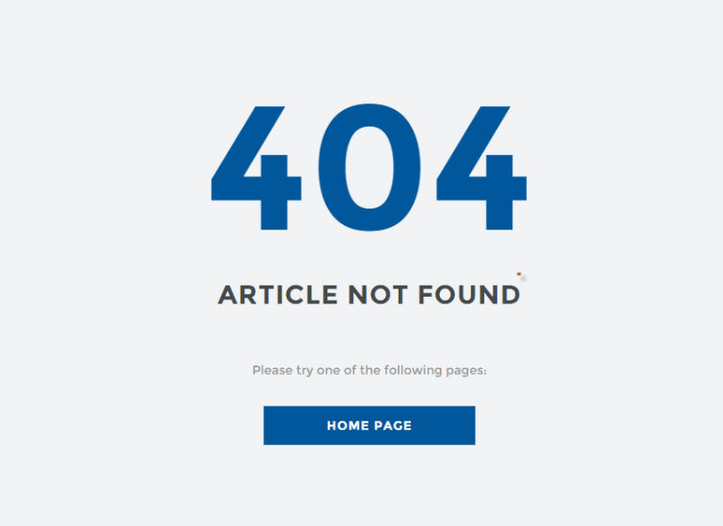
 |  | UI Elements
 |  | No | Element |  | Type |  | Detail
 |  | 1 | Text "404" |  | Label |  | Mặc định: hiển thị khi load page, tất cả mã lỗi trả về đều hiển thị 404
 |  |  |  |  |  |  | Text: "404"
 |  | 2 | Text "ARTICLE NOTE FOUND" |  | Label |  | Mặc định: hiển thị khi load page
1
 |  |  |  |  |  |  | Text: "ARTICLE NOTE FOUND"
 |  | 3 | Text "Please try one of the following pages" |  | Label |  | Mặc định: hiển thị khi load page
 |  |  |  |  |  |  | Text: "Please try one of the following pages"
 |  | 4 | Button quay về page home |  | Button |  | Mặc định: Enablẹ khi load page

 |  | Events
 |  | No | Event |  | Type |  | Detail
 |  | 0 | Load page |  | Load page |  | Hiển thị page đối với những trường hợp sau:
 |  |  |  |  |  |  |  | Trường hợp API Check ResetPassSecretKey trả về param [code] != 200
2
 |  |  |  |  |  |  |  | Trường hợp TH đang thực hiện call API login -> Disconnect internet hoặc disconnect DB
 |  |  |  |  |  |  |  | Trường hợp nhập data đã có trong DB -> ngắt kết nối mạng
 |  |  |  |  |  |  |  | Trường hợp sai đường dẫn
 |  | 4 | Click button Home Page |  | Click button |  | Trường hợp chưa login: Khi click move tới page Login
 |  |  |  |  |  |  | Trường hợp đã login: Khi click move tới page Home
3

4

Login
【ER Management】 | Detail Design |  |  | Create Date |  | 14/11/2019

 | [Login] |  |  | Last Update

Screen Name : Form Login

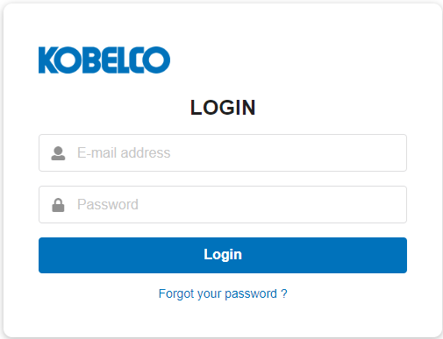
 |  | UI Elements
 |  | No | Element |  | Type |  | Detail
 |  | 1 | Logo công ty |  | Image |  | Mặc định: hiển thị khi load page
 |  | 2 | Text "Login" |  | Label |  | Mặc định: hiển thị khi load page
1
 |  |  |  |  |  |  | Text "Login"
 |  | 3 | Địa chỉ email |  | Textox |  | Mặc định: hiển thị khi load page
 |  |  |  |  |  |  | Placeholder: E-mail address
2
 |  | 4 | Password |  | TextBox |  | Mặc định: hiển thị khi load page
 |  |  |  |  |  |  | Placeholder: Password
 |  | 5 | Login |  | Button |  | Mặc định:Enable khi load page
3
 |  | 6 | Text "Forgot your password ?" |  | Text Link |  | Mặc định:Enable khi load page
 |  |  |  |  |  |  | Text "Forgot your password ?"

4

5
6
 |  | Events
 |  | No | Event |  | Type |  | Detail
 |  | 5 | Click vào button Login |  | Click Button |  | Gọi API Login (Refer file API > sheet Login)
 |  |  |  |  |  |  |  | Request
 |  |  |  |  |  |  |  |  | [email] = giá trị tại element 3
 |  |  |  |  |  |  |  |  | [password] = giá trị tại element 4
 |  |  |  |  |  |  |  | Response
 |  |  |  |  |  |  |  |  | Nếu giá trị trả về của param [http_code] = 200 => thực hiện login
 |  |  |  |  |  |  |  |  |  | Lưu token, email, employeeCode vào cookie và hiển thị màn hình Update Working Hour (có thực hiện phân quyền menu trên header dựa vào param [role] trả về: refer sheet common
 |  |  |  |  |  |  |  |  |  | (Refer sheet Update Working Hour )
 |  |  |  |  |  |  |  |  | Nếu giá trị trả về của param [code] = 403 => Hiển thị message code 001
 |  |  |  |  |  |  |  |  | Các trường hợp còn lại => Hiển thị message code 010
 |  | 6 | Click vào "Forgot your password" |  | Click TextLink |  | Move tới page Forgot Password (Refer sheet Forgot Password)

 |  | Validate
 |  | No | Elements |  | Type |  | Detail
 |  | 3 | Email address |  |  |  | Bắt buộc nhập data
 |  |  |  |  |  |  | Trường hợp không nhập: Hiển thị message code 002
 |  | 4 | Password |  |  |  | Bắt buộc nhập data
 |  |  |  |  |  |  | Trường hợp không nhập (khi click button Login): Hiển thị message code 003
 |  |  | email và password không tồn tại trong DB |  |  |  | Hiển thị message 001
 |  |  | Khi xóa đi acc cũ và pw |  |  |  | Hiển thị message 002 (dưới field email) và 003 (dưới field password)

Screen Name : Form Logout

1
 |  | UI Elements
 |  | No | Element |  | Type |  | Detail
 |  | 1 | Button LogOut |  | Button |  | Mặc định: hiển thị trên header
 |  |  |  |  |  |  | Button thực hiện LogOut

 |  | Events
 |  | No | Event |  | Type |  | Detail
 |  | 1 | Click vào button LogOut |  | Click Button |  | Thực hiện LogOut và xóa cookie, move tới page Login

 |  | Validate
 |  | No | Elements |  | Type |  | Detail

Forgot Password
【ER Management】 | Detail Design |  |  | Create Date |  | 14/11/2019

 | [Forgot Password] |  |  | Last Update

Screen Name : Form Forgot Password

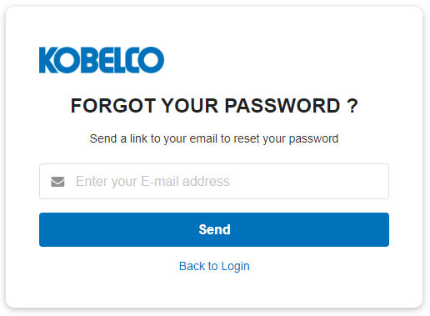
 |  | UI Elements
 |  | No | Element |  | Type |  | Detail
 |  | 1 | Logo công ty |  | Image |  | Mặc định: hiển thị khi load page
 |  | 2 | Text: "FORGOT YOUR PASSWORD ?" |  | Label |  | Mặc định: hiển thị khi load page
1
 |  |  |  |  |  |  | Text "FORGOT YOUR PASSWORD ?"
 |  | 3 | Text: "Send a link to your email to reset your |  | Label |  | Mặc định: hiển thị khi load page
2
 |  |  | password" |  |  |  | Text "Send a link to your email to reset your password"
 |  | 4 | E-mail address |  | TextBox |  | Mặc định: hiển thị khi load page
3
 |  |  |  |  |  |  | placeholder: Enter your E-mail address
 |  | 5 | Button Send |  | Button |  | Mặc định:Enable khi load page
 |  | 6 | LinkText "Back to Login" |  | LinkText |  | Mặc định:Enable khi load page
4
 |  |  |  |  |  |  | Text "Back to Login"
 |  | 7 | Logo công ty |  | Label |  | content email
 |  | 8 | Text: "First Name" + recover your password. |  | Label |  | Text mô tả, linh động thay đổi theo tên user
5
 |  |  |  |  |  |  | First Name bỏ dấu, VD Hiền => Hien
 |  | 9 | Text: Looks like you lost your password? |  | Label |  | First Name bỏ dấu, VD Hiền => Hien
6
 |  | 10 | Text: We're here to help. Click on the button |  | Label |  | Text mô tả
 |  |  | below to change your password.
 |  | 11 | Button Recover my password |  | Button |  | Move tới page reset password (xử lý chi tiết xem ở mục events)
 |  | 12 | Text: If you didn't ask to recover your password, |  | Label |  | Text mô tả
subject mail sẽ là "Kobelco Eco - Reset password" |  |  | please ignore this email.
Template Email
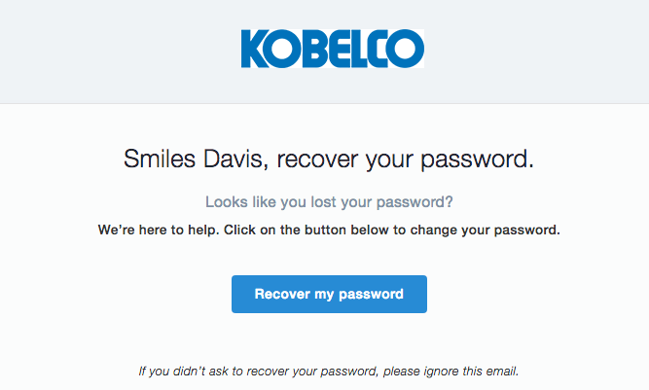
7
 |  | Events
 |  | No | Event |  | Type |  | Detail
 |  | 5 | Click vào button Send |  | Click Button |  | Gọi API Forgot Password (Refer file API > sheet Forgot Password)
 |  |  |  |  |  |  |  | Request
 |  |  |  |  |  |  |  |  | [email] = giá trị tại element 4
 |  |  |  |  |  |  |  | Response
8
 |  |  |  |  |  |  |  |  | Thành công: giá trị trả về của param [http_code] = 200 => Hiển thị message code 004 và gửi email tự động tới user
 |  |  |  |  |  |  |  |  | Thất bại: hiển thị message theo giá trị của param [error_code] trả về
 |  |  |  |  |  |  | Logic gửi email tự động tới user:
9
 |  |  |  |  |  |  |  | + B1: Khi click vào button Send, hệ thống tự động sinh ra resetPassSecretKey (mã hóa từ employee.employeeCode + employee.email)
10
 |  |  |  |  |  |  |  |  | và lưu xuống DB: employee.resetPassSecretKey đồng thời đính kèm trong URL có trong email gửi tự động
 |  |  |  |  |  |  |  | + B2: User click vào button Recover my password thực hiện gọi API Check ResetPassSecretKey (Refer file API > sheet Check ResetPassSecretKey)
 |  |  |  |  |  |  |  |  | Nếu giá trị trả về của param [http_code] = 200 => Move tới page move tới màn hình Reset Password ([resetPassSecretKey] chỉ được sử dụng 1 lần)
11
 |  |  |  |  |  |  |  |  | Nếu giá trị trả về của param [http_code] != 200 => Move tới page error (refer sheet Error)
 |  | 6 | Click vào "Back to Login" |  | Click LinkText |  | Quay trở về page Login (Refer sheet Login)
 |  | 11 | Click vào button Recover my password |  |  |  | User click vào button Recover my password thực hiện gọi API Check ResetPassSecretKey (Refer file API > sheet Check ResetPassSecretKey)
 |  |  |  |  |  |  | Nếu giá trị trả về của param [http_code] = 200 => Move tới page move tới màn hình Reset Password ([resetPassSecretKey] chỉ được sử dụng 1 lần)
12
 |  |  |  |  |  |  | Nếu giá trị trả về của param [http_code] != 200 => Move tới page error (refer sheet Error)

 |  | Validate
 |  | No | Elements |  | Type |  | Detail
 |  | 4 | Email address |  |  |  | Bắt buộc nhập data
 |  |  |  |  |  |  | Trường hợp không nhập (Khi click vào button Send): Hiển thị message code 002

Reset Password
【ER Management】 | Detail Design |  |  | Create Date |  | 14/11/2019

 | [Reset Password] |  |  | Last Update

Screen Name : Form Reset Password

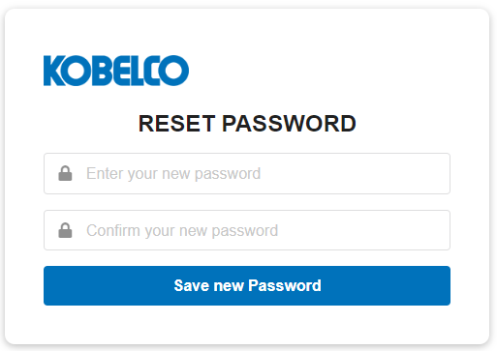
 |  | UI Elements
 |  | No | Element |  | Type |  | Detail
 |  | 1 | Logo công ty |  | Image |  | Mặc định: hiển thị khi load page
 |  | 2 | Text "RESET PASSWORD" |  | Label |  | Mặc định: hiển thị khi load page
1
 |  |  |  |  |  |  | Text "RESET PASSWORD"
 |  | 3 | New password |  | TextBox |  | Mặc định: hiển thị khi load page
2
 |  |  |  |  |  |  | Placeholder: Enter your new password
 |  | 4 | Confirm password |  | TextBox |  | Mặc định: hiển thị khi load page
 |  |  |  |  |  |  | placeholder: Confirm your new password
3
 |  | 5 | Button Save new Password |  | Button |  | Mặc định:Enable khi load page

4

5
 |  | Events
 |  | No | Event |  | Type |  | Detail
 |  | 5 | Click vào button Save new Password |  | Click Button |  | Gọi API Reset Password (Refer file API > sheet Reset Password)
 |  |  |  |  |  |  |  | Request
 |  |  |  |  |  |  |  |  | [resetPassSecretKey] = giá trị đính kèm trong URL
 |  |  |  |  |  |  |  |  | [newPassword] = giá trị tại element 3
 |  |  |  |  |  |  |  | Response
 |  |  |  |  |  |  |  |  | Nếu giá trị trả về của param [http_code] = 200 => Move tới page Login

 |  | Validate
 |  | No | Elements |  | Type |  | Detail
 |  | 3 | New Password |  |  |  | Bắt buộc nhập data
 |  |  |  |  |  |  | Quy tắc đặt password:
 |  |  |  |  |  |  |  | - Từ 8 ký tự trở lên
 |  |  |  |  |  |  |  | - Chứa ít nhất một chữ hoa
 |  |  |  |  |  |  |  | - Chưa ít nhất một ký tự đặc biệt
 |  |  |  |  |  |  | Trường hợp không nhập (Khi click button Save new Password): Hiển thị message code 005
 |  |  |  |  |  |  | Trường hợp password không đúng quy tắc: Hiển thị message code 015
 |  | 4 | Confirm Password |  |  |  | Bắt buộc nhập data
 |  |  |  |  |  |  | Trường hợp không nhập (Khi click button Save new Password) : Hiển thị message code 006
 |  |  |  |  |  |  | Trường hợp data input không khớp với data input tại element 3 (Khi click button Save new Password): Hiển thị message code 007

Change Password
【ER Management】 | Detail Design |  |  | Create Date |  | 15/11/2019

 | [Change Password] |  |  | Last Update

Screen Name : Form Change Password

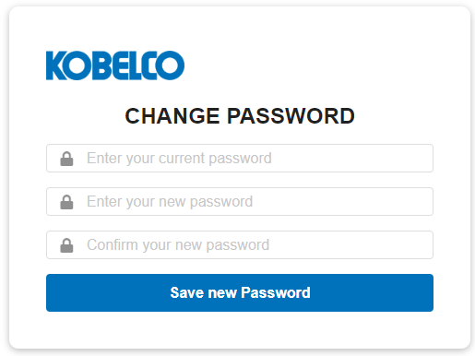
 |  | UI Elements
 |  | No | Element |  | Type |  | Detail
 |  | 2 | Text "CHANGE PASSWORD" |  | Label |  | Mặc định: hiển thị khi load page
 |  |  |  |  |  |  | Text "CHANGE PASSWORD"
 |  | 3 | Current Password |  | TextBox |  | Mặc định: hiển thị khi load page
 |  |  |  |  |  |  | Placeholder: Enter your current password
2
 |  | 4 | New Password |  | TextBox |  | Mặc định: hiển thị khi load page
 |  |  |  |  |  |  | Placeholder: Enter your new password
3
 |  | 5 | Confirm Password |  | Button |  | Mặc định: hiển thị khi load page
 |  |  |  |  | Button |  | placeholder: Confirm your new password
 |  | 6 | Button Save new Password |  | Button |  | Mặc định:Enable khi load page
4

5
6
 |  | Events
 |  | No | Event |  | Type |  | Detail
 |  | 6 | Click vào button Save new Password |  | Click Button |  | Gọi API Change Password (Refer file API > sheet Change Password)
 |  |  |  |  |  |  |  | Request
 |  |  |  |  |  |  |  |  | [currentPassword] = giá trị tại element 3
 |  |  |  |  |  |  |  |  | [newPassword] = giá trị tại element 4
 |  |  |  |  |  |  |  | Response
 |  |  |  |  |  |  |  |  | Nếu giá trị trả về của param [code] = 200 => Move tới trang login đồng thời xóa cookie
 |  |  |  |  |  |  |  |  | Nếu giá trị trả về của param [code] != 200 => Hiển thị message tương ứng với param [error_code] trả về

 |  | Validate
 |  | No | Elements |  | Type |  | Detail
 |  | 3 | Current Password |  |  |  | Bắt buộc nhập data
 |  |  |  |  |  |  | Trường hợp không nhập (Khi click button Save new Password): Hiển thị message code 011
 |  |  |  |  |  |  | Trường hợp data input sai : Hiển thị message code 008
 |  | 4 | New Password |  |  |  | Bắt buộc nhập data
 |  |  |  |  |  |  | Quy tắc đặt password:
 |  |  |  |  |  |  |  | - Từ 8 ký tự trở lên
 |  |  |  |  |  |  |  | - Chứa ít nhất một chữ hoa
 |  |  |  |  |  |  |  | - Chưa ít nhất một ký tự đặc biệt
 |  |  |  |  |  |  | Trường hợp không nhập (Khi click button Save new Password): Hiển thị message code 005
 |  |  |  |  |  |  | Trường hợp password không đúng quy tắc: Hiển thị message code 015
 |  | 5 | Confirm Password |  |  |  | Bắt buộc nhập data
 |  |  |  |  |  |  | Trường hợp không nhập (Khi click button Save new Password): Hiển thị message code 006
 |  |  |  |  |  |  | Trường hợp data input không khớp với data input tại element 4: Hiển thị message code 007

Position
【ER Management】 | Detail Design |  |  | Create Date |  | 15/11/2019

 | [Position] |  |  | Last Update

Screen Name : Form Position

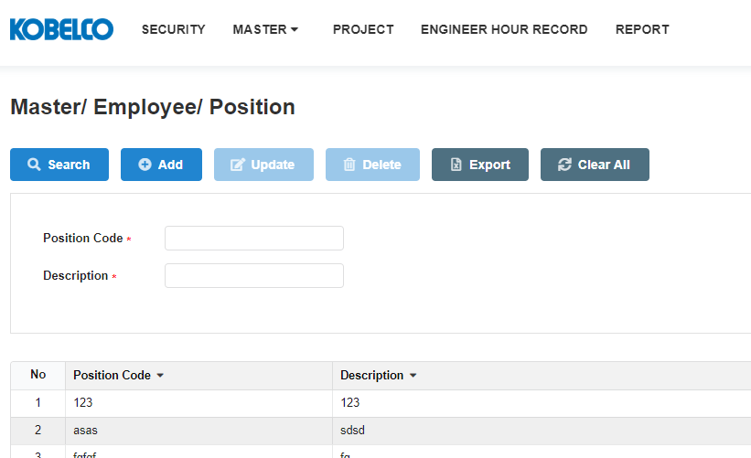
 |  | UI Elements
 |  | No | Element |  | Type |  | Detail
 |  | 1 | Đường dẫn tới màn hình |  | Link Text |  | Mặc định: hiển thị khi load page
 |  |  |  |  |  |  | Đường dẫn refer sheet BreadcrumbPage
1
 |  | 2 | Thanh menu |  | Button |  | Mặc định: hiển thị khi load page
 |  |  |  |  |  |  | Enable các button: Search, add, export, clear all. Disable cacs button : Update, Delete
 |  | 3 | Button Search |  | Button |  | Mặc định: Enable khi load page
2
 |  |  |  |  |  |  | Button dùng để tìm kiếm chức vụ
 |  | 4 | Button Add |  | Button |  | Mặc định: Enable khi load page
 |  |  |  |  |  |  | Button dùng để thêm chức vụ mới
9
10
 |  | 5 | Button Update |  | Button |  | Mặc định: Disable khi load page. Khi click vào dòng dữ liệu thì Enable
 |  |  |  |  |  |  | Button dùng để update thông tin chức vụ
11
12
 |  | 6 | Button Delete |  | Button |  | Mặc định: Disable khi load page. Khi click vào dòng dữ liệu thì Enable
 |  |  |  |  |  |  | Button dùng để delete chức vụ
 |  | 7 | Button Export |  | Button |  | Mặc định: Enable khi lưới dữ liệu có data, Disable khi lưới dữ liệu không có data
 |  |  |  |  |  |  | Button dùng để kết xuất báo cáo
 |  | 8 | Button Clear All |  | Button |  | Mặc định: Enable khi load page
 |  |  |  |  |  |  | Button dùng clear all các field để tìm kiếm
 |  | 9 | Text "Position Code" |  | Lable |  | Mặc định: Hiển thị khi load page
 |  |  |  |  |  |  | Text "Position Code"
 |  |  |  |  |  |  | Có ký tự dấu "*" bắt buộc nhập
13
14
15
 |  | 10 | TextBox nhập Position Code |  | TextBox |  | Mặc định: Hiển thị khi load page. Maxlength = 12
 |  |  |  |  |  |  | TextBox dùng để nhập position Code
 |  | 11 | Text "Description" |  | Label |  | Mặc định: Hiển thị khi load page
 |  |  |  |  |  |  | Text "Description"
3
5
6
8
 |  |  |  |  |  |  | Có ký tự "*" bắt buộc nhập
4
7
 |  | 12 | TextBox nhập Description |  | TextBox |  | Mặc định: Hiển thị khi load page. Maxlength = 50
 |  |  |  |  |  |  | TextBox dùng để nhập description
 |  | 13 | Column No |  | Column |  | Hiển thị số thứ tự cho các record, tự động tăng

 |  | 14 | Column Position Code |  | Column |  | Hiển thị mã chức vụ
 |  |  |  |  |  |  | Default sort theo position code tăng dần
 |  |  |  |  |  |  | Sắp xếp theo thứ tự tăng dần của mã chức vụ khi click vào , giảm dần khi click vào

16
 |  | 15 | Column Description |  | Column |  | Hiển thị description
 |  |  |  |  |  |  | Sắp xếp theo thứ tự tăng dần của description khi click vào , giảm dần khi click vào

 |  |  | Lưới dữ liệu trường hợp không có data |  |  |  | Trường hợp không có data trong DB hoặc search không có data thì lưới dữ liệu chỉ hiển thị tiêu đề cột, đồng thời hiển thị message 018 (design xem ở sheet common

 |  | Events
 |  | No | Event |  | Type |  | Detail
 |  | 0 | Init màn hình |  | Load page |  | Gọi API Position List (Refer file API > sheet Position List)
 |  |  |  |  |  |  |  | Request
 |  |  |  |  |  |  |  |  | [isSearch] = 0 (get all position)
 |  |  |  |  |  |  |  | Response
 |  |  |  |  |  |  |  |  | [positonCode] = hiển thị tại element 14
 |  |  |  |  |  |  |  |  | [positonName] = hiển thị tại element 15
 |  |  |  |  |  |  |  |  | Nếu giá trị trả về của param [http_code] = 200 => Hiển thị dữ liệu lên lưới dữ liệu
 |  |  |  |  |  |  |  |  | Nếu giá trị trả về của param [http_code] != 200 => Hiển thị page error (Refer sheet error)
 |  |  |  |  |  |  | Trường hợp không có data trong DB: Lưới dữ liệu chỉ hiển thị tiêu đề cột và đồng thời hiển thị message 018
 |  |  |  |  |  |  | Data trả về trên lưới dữ liệu thực hiện phân trang (20 record/page) và sắp xếp tăng dần theo position.positionCode (refer file API > sheet Position List)
 |  | 1 | Click vào text "Positon" |  | Click |  | Load lại page position
 |  |  | tại đường dẫn màn hình
 |  |  | Click vào text "Employee" |  | Click |  | Hiển thị page Employee
 |  |  | tại đường dẫn màn hình
 |  | 3 | Click vào button Search |  | Click Button |  | Trường hợp user không input data tại element 10 hoặc 12 thì thực hiện get all position
 |  |  |  |  |  |  | Trường hợp user input data tại element 10 hoặc 12 thì thực hiện search theo điều kiện tìm kiếm
 |  |  |  |  |  |  | Gọi API Position List (Refer file API > sheet Position List)
 |  |  |  |  |  |  |  | Request
 |  |  |  |  |  |  |  |  | [isSearch] = 1
 |  |  |  |  |  |  |  |  | [positionCode] = giá trị tại element 10
 |  |  |  |  |  |  |  |  | [positionName] = giá trị tại element 12
 |  |  |  |  |  |  |  | Response
 |  |  |  |  |  |  |  |  | [positonCode] = hiển thị tại element 14
 |  |  |  |  |  |  |  |  | [positonName] = hiển thị tại element 15
 |  |  |  |  |  |  |  |  | Nếu giá trị trả về của param [http_code] = 200 => Hiển thị message code 004 và view dữ liệu lên lưới dữ liệu
 |  |  |  |  |  |  |  |  | Trường hợp call API thất bại do Disconnect internet hoặc disconnect DB => Hiển thị error page
 |  |  |  |  |  |  | Trường hợp không có data trong DB: Lưới dữ liệu chỉ hiển thị tiêu đề cột và đồng thời hiển thị message 018
 |  |  |  |  |  |  | Data trả về trên lưới dữ liệu thực hiện phân trang (20 record/page) và sắp xếp theo position.positionCode (refer file API > sheet Position List)
 |  | 4 | Click vào button Add |  | Click Button |  | User đã input data tại element 10 và element 12
 |  |  |  |  |  |  | Gọi API Position Create (Refer file API > sheet Position Create)
 |  |  |  |  |  |  |  | Request
 |  |  |  |  |  |  |  |  | [positionCode] = giá trị tại element 10
 |  |  |  |  |  |  |  |  | [positionName] = giá trị tại element 12
 |  |  |  |  |  |  |  | Response
 |  |  |  |  |  |  |  |  | Nếu giá trị trả về của param [http_code] = 200 => Hiển thị message code 004 và view dữ liệu mới được add lên lưới dữ liệu
 |  |  |  |  |  |  |  |  |  |  | Lưới dữ liệu sẽ load lại datatheo trạng thái default và element 10, element 12 trống
 |  |  |  |  |  |  |  |  | Nếu giá trị trả về của param [http_code] != 200 => Hiển thị message code tùy theo param [error_code] trả về (refer fiel API > sheet position_create)
 |  | 5 | Click vào button Update |  | Click Button |  | Click chọn record cần update => data được hiển thị trên element 10 và element 12
 |  |  |  |  |  |  | Gọi API Position Update (Refer file API > sheet Position Update)
 |  |  |  |  |  |  |  | Request
 |  |  |  |  |  |  |  |  | [id] = id của record được click chọn
 |  |  |  |  |  |  |  |  | [positionCode] = giá trị tại element 10
 |  |  |  |  |  |  |  |  | [positionName] = giá trị tại element 12
 |  |  |  |  |  |  |  | Response
 |  |  |  |  |  |  |  |  | Nếu giá trị trả về của param [http_code] = 201 => Hiển thị message code 004 và view dữ liệu vừa được update lên lưới dữ liệu
 |  |  |  |  |  |  |  |  |  |  | Lưới dữ liệu vẫn giữ nguyên (nếu trước đó có thực hiện search) và element 10, element 12 trống
 |  |  |  |  |  |  |  |  | Nếu giá trị trả về của param [http_code] != 200 => Hiển thị message code tùy theo param [error_code] trả về (refer fiel API > sheet position_Update)
 |  | 6 | Click vào button Delete |  | Click Button |  | Click chọn record cần delete => data được hiển thị trên element 10 và element 12
 |  |  |  |  |  |  | Gọi API Position Delete (Refer file API > sheet Position Delete)
 |  |  |  |  |  |  |  | Request
 |  |  |  |  |  |  |  |  | [id] = id của record đang được chọn
 |  |  |  |  |  |  |  | Response
 |  |  |  |  |  |  |  |  | Nếu giá trị trả về của param [http_code] = 200 => Hiển thị message code 004 và không hiển thị record này trên lưới dữ liệu
 |  |  |  |  |  |  |  |  | Nếu giá trị trả về của param [http_code] != 200 => Hiển thị message code tùy theo param [error_code] trả về
 |  |  |  |  |  |  |  |  |  | Hiển thị message 016 với trường hợp validate employee vẫn thuộc position này
 |  |  |  |  |  |  |  |  |  | Hiển thị message 010 với trường hợp delete thất bại
 |  | 7 | Click vào button Export |  | Click Button |  | Gọi API RequestSecretKey (Refer file API > sheet RequestSecretKey)
 |  |  |  |  |  |  |  |  | Thành công: giá trị trả về của param [http_code] = 200 =>Trả về SecretKey của param [secretKey] trả về
 |  |  |  |  |  |  |  |  | Thất bại: giá trị trả về của param [http_code] != 200 => Hiển thị page error (404)
 |  |  |  |  |  |  |  |  | Kiểm tra [secretKey] có hợp lệ hay không
 |  |  |  |  |  |  |  |  |  | Thực hiện decode key chứa trong param [secret_key]
 |  |  |  |  |  |  |  |  |  | Verify key có đúng hay không (so sánh thông tin đã decode ra với thông tin của user đang thao tác)
 |  |  |  |  |  |  |  |  |  | Nếu key không hợp lệ => trả về page error (404)
 |  |  |  |  |  |  |  |  |  | Nếu key đúng => kiểm tra key đã được sử dụng hay chưa
 |  |  |  |  |  |  |  |  | Kiểm tra trong bảng keyHistory
 |  |  |  |  |  |  |  |  |  | Nếu key đã tồn tại trong bảng này => key đã được dùng => trả về page error (404)
 |  |  |  |  |  |  |  |  |  | Nếu key không tồn tại trong bảng này => key chưa được dùng => thực hiện export data đồng bộ theo lưới dữ liệu (dựa vào URL có chứa param)
 |  |  |  |  |  |  | Template và matching column DB xem chi tiết ở hình design
 |  |  |  |  |  |  | Quy tắc đặt tên file <tên màn hình>List<yyyymmdd>
 |  | 8 | Click vào button Clear All |  | Click Button |  | Khi click vào button, thực hiện xóa những data chứa trong các field search và bỏ chọn dòng dữ liệu trên lưới
 |  |  |  |  |  |  |  | Position Code = element 10
 |  |  |  |  |  |  |  | Description = element 12
 |  | 16 | Click vào 1 record trên lưới dữ liệu |  | Click |  | Khi click vào 1 record trên lưới dữ liệu thì lấy data từ record đó và hiển thị tại element 10 và element 12
 |  |  |  |  |  |  |  | Position Code = element 10
 |  |  |  |  |  |  |  | Description = element 12

 |  | Validate
 |  | No | Elements |  | Type |  | Detail
 |  | 10 | TextBox Position Code |  |  |  | Bắt buộc nhập data đối với trường hợp Add và Update
 |  |  |  |  |  |  | Độ dài tối đa là 6 ký tự, không phân biệt chữ hoa, chữ thường hay số
 |  |  |  |  |  |  | Trường hợp không nhập data (khi click button Add hoặc Update): Hiển thị error message code 013 (refer sheet common)
 |  | 12 | TextBox Description |  |  |  | Bắt buộc nhập data đối với trường hợp Add và Update
 |  |  |  |  |  |  | Trường hợp không nhập data (khi click button Add hoặc Update): Hiển thị error message code 014 (refer sheet common)

Department
【ER Management】 | Detail Design |  |  | Create Date |  | 15/11/2019

 | [Department] |  |  | Last Update

Screen Name : Department

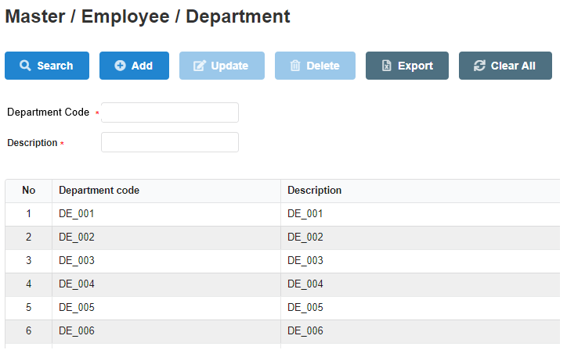
1
 |  | UI Elements
 |  | No | Element |  | Type |  | Detail
 |  | 1 | Đường dẫn tới màn hình |  | Link Text |  | Mặc định: hiển thị khi load page
 |  |  |  |  |  |  | Đường dẫn refer sheet BreadcrumbPage
2
 |  | 2 | Thanh menu |  | Button |  | Mặc định: hiển thị khi load page
 |  |  |  |  |  |  | Enable các button: Search, add, export, clear all. Disable cacs button : Update, Delete
9
 |  | 3 | Button Search |  | Button |  | Mặc định: Enable khi load page
10
 |  |  |  |  |  |  | Button dùng để tìm kiếm phòng ban
11
 |  | 4 | Button Add |  | Button |  | Mặc định: Enable khi load page
12
 |  |  |  |  |  |  | Button dùng để thêm phòng ban mới
 |  | 5 | Button Update |  | Button |  | Mặc định: Disable khi load page. Khi click vào dòng dữ liệu thì Enable
 |  |  |  |  |  |  | Button dùng để update phòng ban
 |  | 6 | Button Delete |  | Button |  | Mặc định: Disable khi load page. Khi click vào dòng dữ liệu thì Enable
 |  |  |  |  |  |  | Button dùng để delete phòng ban
 |  | 7 | Button Export |  | Button |  | Mặc định: Enable khi lưới dữ liệu có data, Disable khi lưới dữ liệu không có data
 |  |  |  |  |  |  | Button dùng để kết xuất báo cáo
 |  | 8 | Button Clear All |  | Button |  | Mặc định: Enable khi load page
 |  |  |  |  |  |  | Button dùng clear all các field để tìm kiếm
 |  | 9 | Text "Department Code" |  | Label |  | Mặc định: Hiển thị khi load page
 |  |  |  |  |  |  | Text "Department Code"
 |  |  |  |  |  |  | Có ký tự "*" bắt buộc nhập
 |  | 10 | TextBox nhập Department Code |  | TextBox |  | Mặc định: Hiển thị khi load page. Maxlength = 12
13
14
15
 |  |  |  |  |  |  | TextBox dùng để nhập Department Code
 |  | 11 | Text "Description" |  | Label |  | Mặc định: Hiển thị khi load page
 |  |  |  |  |  |  | Text "Description"
 |  |  |  |  |  |  | Có ký tự "*" bắt buộc nhập
 |  | 12 | TextBox nhập Description |  | TextBox |  | Mặc định: Hiển thị khi load page. Maxlength = 50
 |  |  |  |  |  |  | TextBox dùng để nhập description
 |  | 13 | Column No |  | Column |  | Hiển thị số thứ tự cho các record, tự động tăng
 |  |  |  |  |  |  | Trường hợp không có dữ liệu: Để trống column
 |  | 14 | Column Department Code |  | Column |  | Hiển thị mã phòng ban
 |  |  |  |  |  |  | Default sort theo department code tăng dần
16
 |  |  |  |  |  |  | Sắp xếp theo thứ tự tăng dần của mã phòng ban khi click vào , giảm dần khi click vào

 |  | 15 | Column Description |  | Column |  | Hiển thị description
 |  |  |  |  |  |  | Sắp xếp theo thứ tự tăng dần của description khi click vào , giảm dần khi click vào

 |  |  | Lưới dữ liệu trường hợp không có data |  |  |  | Trường hợp không có data trong DB hoặc search không có data thì lưới dữ liệu chỉ hiển thị tiêu đề cột, đồng thời hiển thị message 018 (design xem ở sheet common

 |  | Events
 |  | No | Event |  | Type |  | Detail
 |  | 0 | Init màn hình |  | Load page |  | Gọi API Department List (Refer file API > sheet Department List)
 |  |  |  |  |  |  |  | Request
 |  |  |  |  |  |  |  |  | [isSearch] = 0 (get all department)
 |  |  |  |  |  |  |  | Response
 |  |  |  |  |  |  |  |  | [departmentCode] = hiển thị tại element 14
 |  |  |  |  |  |  |  |  | [departmentName] = hiển thị tại element 15
 |  |  |  |  |  |  |  |  | Nếu giá trị trả về của param [http_code] = 200 => Hiển thị dữ liệu lên lưới dữ liệu
 |  |  |  |  |  |  |  |  | Nếu giá trị trả về của param [http_code] != 200 => Hiển thị page error
 |  |  |  |  |  |  | Trường hợp không có data trong DB: Lưới dữ liệu chỉ hiển thị tiêu đề cột và đồng thời hiển thị message 018
 |  |  |  |  |  |  | Data trả về trên lưới dữ liệu thực hiện phân trang (20 record/page) và sắp xếp theo department.departmentCode (refer file API > sheet Department List)
 |  | 1 | Click vào text "Department" |  | Click |  | Load lại page Department
 |  |  | tại đường dẫn màn hình
 |  |  | Click vào text "Employee" |  | Click |  | Hiển thị page Employee
 |  |  | tại đường dẫn màn hình
 |  | 3 | Click vào button Search |  | Click Button |  | Trường hợp user không input data tại element 10 hoặc 12 thì thực hiện get all department
 |  |  |  |  |  |  | Trường hợp user input data tại element 10 hoặc 12 thì thực hiện search theo điều kiện tìm kiếm
 |  |  |  |  |  |  | Gọi API Department List (Refer file API > sheet Department List)
 |  |  |  |  |  |  |  | Request
 |  |  |  |  |  |  |  |  | [isSearch] = 1
 |  |  |  |  |  |  |  |  | [departmentCode] = giá trị tại element 10
 |  |  |  |  |  |  |  |  | [departmentName] = giá trị tại element 12
 |  |  |  |  |  |  |  | Response
 |  |  |  |  |  |  |  |  | [departmentCode] = hiển thị tại element 14
 |  |  |  |  |  |  |  |  | [departmentName] = hiển thị tại element 15
 |  |  |  |  |  |  |  |  | Nếu giá trị trả về của param [http_code] = 200 => Hiển thị message code 004 và view dữ liệu lên lưới dữ liệu
 |  |  |  |  |  |  |  |  | Trường hợp call API thất bại do Disconnect internet hoặc disconnect DB => Hiển thị error page
 |  |  |  |  |  |  | Trường hợp không có data trong DB: Lưới dữ liệu chỉ hiển thị tiêu đề cột và đồng thời hiển thị message 018
 |  |  |  |  |  |  | Data trả về trên lưới dữ liệu thực hiện phân trang (20 record/page) và sắp xếp theo department.departmentCode (refer file API > sheet Department List)
 |  | 4 | Click vào button Add |  | Click Button |  | User đã input data tại element 10 và element 12
 |  |  |  |  |  |  | Gọi API Department Create (Refer file API > sheet Department Create)
 |  |  |  |  |  |  |  | Request
 |  |  |  |  |  |  |  |  | [departmentCode] = giá trị tại element 10
 |  |  |  |  |  |  |  |  | [departmentName] = giá trị tại element 12
 |  |  |  |  |  |  |  | Response
 |  |  |  |  |  |  |  |  | Nếu giá trị trả về của param [http_code] = 200 => Hiển thị message code 004 và view dữ liệu mới được add lên lưới dữ liệu
 |  |  |  |  |  |  |  |  |  |  | Lưới dữ liệu sẽ load lại datatheo trạng thái default và element 10, element 12 trống
 |  |  |  |  |  |  |  |  | Nếu giá trị trả về của param [http_code] != 200 => Hiển thị message code tùy theo param [error_code] trả về (refer file API > sheet department_Create)
 |  | 5 | Click vào button Update |  | Click Button |  | Click chọn record cần update => data được hiển thị trên element 10 và element 12
 |  |  |  |  |  |  | Gọi API Department Update (Refer file API > sheet Department Update)
 |  |  |  |  |  |  |  | Request
 |  |  |  |  |  |  |  |  | [id] = 1 (id của record được click chọn)
 |  |  |  |  |  |  |  |  | [departmentCode] = giá trị tại element 10
 |  |  |  |  |  |  |  |  | [departmentName] = giá trị tại element 12
 |  |  |  |  |  |  |  | Response
 |  |  |  |  |  |  |  |  | Nếu giá trị trả về của param [http_code] = 201 => Hiển thị message code 004 và view dữ liệu vừa được update lên lưới dữ liệu
 |  |  |  |  |  |  |  |  |  |  | Lưới dữ liệu vẫn giữ nguyên (nếu trước đó có thực hiện search) và element 10, element 12 trống
 |  |  |  |  |  |  |  |  | Nếu giá trị trả về của param [http_code] != 200 => Hiển thị message code tùy theo param [error_code] trả về (refer file API > sheet department_Update)
 |  | 6 | Click vào button Delete |  | Click Button |  | Click chọn record cần delete => data được hiển thị trên element 10 và element 12
 |  |  |  |  |  |  | Gọi API Department Delete (Refer file API > sheet Department Delete)
 |  |  |  |  |  |  |  | Request
 |  |  |  |  |  |  |  |  | [id] = id của record đang được chọn
 |  |  |  |  |  |  |  | Response
 |  |  |  |  |  |  |  |  | Nếu giá trị trả về của param [http_code] = 200 => Hiển thị message code 004 và không hiển thị record này trên lưới dữ liệu
 |  |  |  |  |  |  |  |  | Nếu giá trị trả về của param [http_code] != 200 => Hiển thị message code tùy theo param [error_code] trả về (refer file API > sheet employee_Delete)
 |  |  |  |  |  |  |  |  |  | Hiển thị message 017 với trường hợp validate employee vẫn thuộc department này
 |  |  |  |  |  |  |  |  |  | Hiển thị message 010 với trường hợp delete thất bại
 |  | 7 | Click vào button Export |  | Click Button |  | Gọi API RequestSecretKey (Refer file API > sheet RequestSecretKey)
 |  |  |  |  |  |  |  |  | Thành công: giá trị trả về của param [http_code] = 200 =>Trả về SecretKey của param [secretKey] trả về
 |  |  |  |  |  |  |  |  | Thất bại: giá trị trả về của param [http_code] != 200 => Hiển thị page error (404)
 |  |  |  |  |  |  |  |  | Kiểm tra [secretKey] có hợp lệ hay không
 |  |  |  |  |  |  |  |  |  | Thực hiện decode key chứa trong param [secret_key]
 |  |  |  |  |  |  |  |  |  | Verify key có đúng hay không (so sánh thông tin đã decode ra với thông tin của user đang thao tác)
 |  |  |  |  |  |  |  |  |  | Nếu key không hợp lệ => Hiển thị page error (404)
 |  |  |  |  |  |  |  |  |  | Nếu key đúng => kiểm tra key đã được sử dụng hay chưa
 |  |  |  |  |  |  |  |  | Kiểm tra trong bảng keyHistory
 |  |  |  |  |  |  |  |  |  | Nếu key đã tồn tại trong bảng này => key đã được dùng => Hiển thị page error (404)
 |  |  |  |  |  |  |  |  |  | Nếu key không tồn tại trong bảng này => key chưa được dùng => thực hiện export data đồng bộ theo lưới dữ liệu (dựa vào URL có chứa param)
 |  |  |  |  |  |  | Template và matching column DB xem chi tiết ở hình design

 |  | 8 | Click vào button Clear All |  | Click Button |  | Khi click vào button, thực hiện xóa những data chứa trong các field search và bỏ chọn dòng dữ liệu trên lưới
 |  |  |  |  |  |  |  | Department Code = element 10
 |  |  |  |  |  |  |  | Description = element 12
 |  | 16 | Click vào 1 record trên lưới dữ liệu |  | Click |  | Khi click vào 1 record trên lưới dữ liệu thì lấy data từ record đó và hiển thị tại element 10 và element 12
 |  |  |  |  |  |  |  | Department Code = element 10
 |  |  |  |  |  |  |  | Description = element 12

 |  | Validate
 |  | No | Elements |  | Type |  | Detail
 |  | 10 | TextBox Department Code |  |  |  | Bắt buộc nhập data đối với trường hợp Add và Update
 |  |  |  |  |  |  | Độ dài tối đa là 10 ký tự, không phân biệt chữ hoa, chữ thường hay số
 |  |  |  |  |  |  | Trường hợp không nhập data (khi click button Add hoặc Update): Hiển thị error message code 028 (refer sheet common)
 |  | 12 | TextBox Description |  |  |  | Bắt buộc nhập data đối với trường hợp Add và Update
 |  |  |  |  |  |  | Trường hợp không nhập data (khi click button Add hoặc Update): Hiển thị error message code 014 (refer sheet common)

Employee
【ER Management】 | Detail Design |  |  | Create Date |  | 20/11/2019

 | [Employee] |  |  | Last Update

Screen Name : Employee

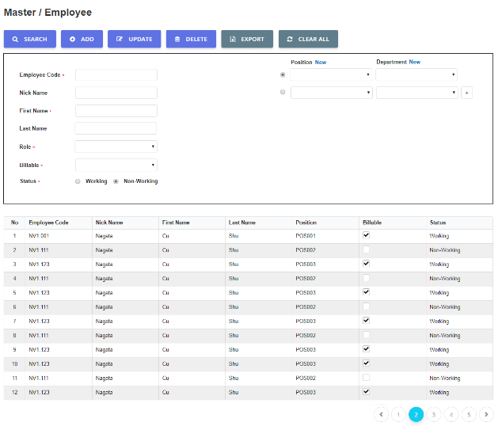
1
 |  | UI Elements
 |  | No | Element |  | Type |  | Detail
 |  | 1 | Đường dẫn tới màn hình |  | Link Text |  | Mặc định: hiển thị khi load page
2
 |  |  |  |  |  |  | Đường dẫn refer sheet BreadcrumbPage
9
 |  | 2 | Thanh menu |  | Button |  | Mặc định: hiển thị khi load page
60
 |  |  |  |  |  |  | Enable các button: Search, add, export, clear all. Disable cacs button : Update, Delete
 |  | 3 | Button Search |  | Button |  | Mặc định: Enable khi load page
 |  |  |  |  |  |  | Button dùng để tìm kiếm nhân viên
 |  | 4 | Button Add |  | Button |  | Mặc định: Enable khi load page
 |  |  |  |  |  |  | Button dùng để thêm nhân viên mới
 |  | 5 | Button Update |  | Button |  | Mặc định: Disable khi load page, enable khi click vào 1 dòng dữ liệu trên lưới
 |  |  |  |  |  |  | Button dùng để update thông tin nhân viên
 |  | 6 | Button Delete |  | Button |  | Mặc định: Disable khi load page, enable khi click vào 1 dòng dữ liệu trên lưới
 |  |  |  |  |  |  | Button dùng để delete nhân viên
33
 |  | 7 | Button Export |  | Button |  | Mặc định: Enable khi lưới dữ liệu có data, Disable khi lưới dữ liệu không có data
 |  |  |  |  |  |  | Button dùng để kết xuất báo cáo
 |  | 8 | Button Clear All |  | Button |  | Mặc định: Enable khi load page
 |  |  |  |  |  |  | Button dùng clear all các field để tìm kiếm
 |  | 9 | Khu vực điều kiện tìm kiếm |  |  |  | Mặc định: Hiển thị khi load page
 |  |  |  |  |  |  | Chứa những điều kiện search

46
 |  | 10 | Text "Employee Code" |  | Label |  | Mặc định: Hiển thị khi load page và có ký tự dấu "*" bắt buộc nhập
 |  |  |  |  |  |  | Text:"Employee"
 |  | 11 | TextBox nhập Employee Code |  | TextBox |  | Mặc định: Hiển thị khi load page. Maxlength = 12
 |  |  |  |  |  |  | TextBox dùng để nhập Employee Code

 |  | 12 | Text "Nick Name" |  | Label |  | Mặc định: Hiển thị khi load page, không có dấu "*", không bắt buộc nhập.
 |  |  |  |  |  |  | Text "Nick Name"
 |  | 13 | TextBox nhập Nick Name |  | TextBox |  | Mặc định: Hiển thị khi load page. Maxlength = 50
 |  |  |  |  |  |  | TextBox dùng để nhập Nick Name
 |  | 14 | Text "First Name" |  | Label |  | Mặc định: Hiển thị khi load page, có dấu "*" bắt buộc nhập
 |  |  |  |  |  |  | Text "First Name"
3
4
5
6
7
8
 |  | 15 | TextBox nhập First Name |  | TextBox |  | Mặc định: Hiển thị khi load page. Maxlength = 50
 |  |  |  |  |  |  | TextBox dùng để nhập First Name
 |  | 16 | Text "Last Name" |  | Label |  | Mặc định: Hiển thị khi load page, không có dấu "*" không bắt buộc nhập
 |  |  |  |  |  |  | Text "Last Name"
25
26
28
29
 |  | 17 | TextBox nhập Last Name |  | TextBox |  | Mặc định: Hiển thị khi load page. Maxlength = 50
10
11
 |  |  |  |  |  |  | TextBox dùng để nhập Last Name
 |  | 18 | Text "Role" |  | Label |  | Mặc định: Hiển thị khi load page, có dấu "*" bắt buộc nhập
12
13
 |  |  |  |  |  |  | Text "Role"
14
15
27
30
32
 |  | 19 | Combobox chọn Role |  | ComBoBox |  | Mặc định: Hiển thị khi load page
16
17
 |  |  |  |  |  |  | Combobox dùng để chọn Role. Mặc định khi load page hoặc click button Clear All thì hiển thị giá trị All
 |  | 43 | Text: "Email" |  | Label |  | Mặc định: Hiển thị khi load page, có dấu "*" bắt buộc nhập
18
19
 |  |  |  |  |  |  | Text "Email"
20
21
 |  | 44 | TextBox nhập Email |  | TextBox |  | Mặc định: Hiển thị khi load page. Maxlength = 255
 |  |  |  |  |  |  | TextBox dùng để nhập Email
22
23
24
 |  | 20 | Text "Billable" |  | Label |  | Mặc định: Hiển thị khi load page, có dấu "*" bắt buộc nhập
 |  |  |  |  |  |  | Text "Billable"
 |  | 21 | Combobox chọn Billable |  | ComBoBox |  | Mặc định: Hiển thị khi load page, có dấu "*" bắt buộc nhập
 |  |  |  |  |  |  | Combobox dùng để chọn Billable. Mặc định khi load page hoặc click button Clear All thì hiển thị giá trị All
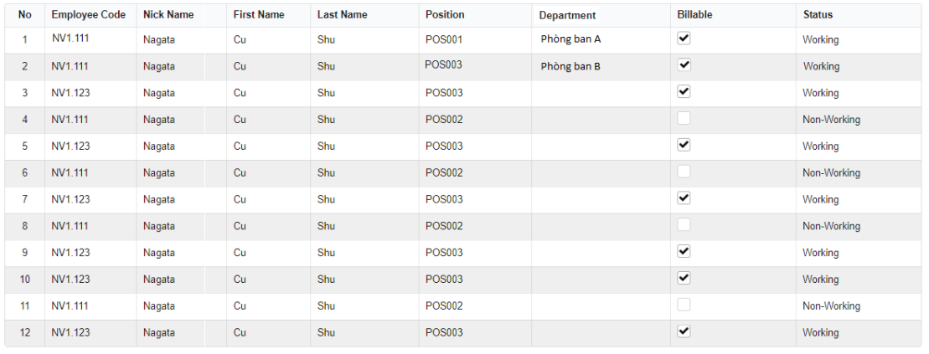
 |  | 22 | Text: "Status" |  | RadioButton |  | Mặc định: Hiển thị khi load page, có dấu "*" bắt buộc nhập
 |  |  |  |  |  |  | Text "Status"
 |  | 23 | Checkbox working |  | Checkbox |  | Mặc định:CheckBox được check khi load page (vì khi load page mặc định sẽ load những nhân viên có trạng thái working)
 |  |  |  |  |  |  | Text "Working"
 |  | 24 | Checkbox Non - Working |  | Checkbox |  | Mặc định:CheckBox bị uncheck khi load page
 |  |  |  |  |  |  | Text "Non - Working"
 |  | 25 | Text "Position" |  | Label |  | Mặc định: Hiển thị khi load page, có dấu "*" bắt buộc nhập
 |  |  |  |  |  |  | Text "Position"
 |  | 26 | TextLink "New" |  | TextLink |  | Mặc định: Hiển thị khi load page
 |  |  |  |  |  |  | Khi click sẽ move tới page Position (Refer sheet Position)
 |  | 27 | Combobox chọn position |  | Combobox |  | Mặc định: Hiển thị khi load page
 |  |  |  |  |  |  | Sổ danh sách tất cả position code và cho phép chọn. Mặc định khi load page hoặc click button Clear All thì hiển thị giá trị All
 |  | 28 | Text "Department" |  | Label |  | Mặc định: Hiển thị khi load page, có dấu "*" bắt buộc nhập
 |  |  |  |  |  |  | Text "Department"
34
35
36
37
38
39
40
41
42
 |  | 29 | TextLink "New" |  | TextLink |  | Mặc định: Hiển thị khi load page
 |  |  |  |  |  |  | Khi click sẽ move tới page Department (refer sheet Department)
 |  | 30 | Combobox chọn department |  | Combobox |  | Mặc định: Hiển thị khi load page
 |  |  |  |  |  |  | Sổ danh sách tất cả department name và cho phép chọn . Mặc định khi load page hoặc click button Clear All thì hiển thị giá trị All
 |  | 32 | Icon button + |  | Icon button |  | Mặc định: Hiển thị khi load page
 |  |  |  |  |  |  | Khi click vào hiển thị thêm 1 bộ textbox gồm (position và department). Add tối đa 5 bộ textbox (position và department)
 |  | 33 | Lưới dữ liệu |  | Table |  | Mặc định: Hiển thị khi load page
 |  |  |  |  |  |  | Có sử dụng phân trang, 20 record/page và default sắp xếp ASC theo mã nhân viên
 |  | 34 | Column No |  | Column |  | Hiển thị số tăng dần
 |  | 35 | Column Employee Code |  | Column |  | Hiển thị mã nhân viên
43
44
 |  |  |  |  |  |  | Sắp xếp theo thứ tự tăng dần của mã nhân viên khi click vào , giảm dần khi click vào
 |  | 36 | Column Nick Name |  | Column |  | Hiển thị Nick Name của employee
 |  | 37 | Column First Name |  | Column |  | Hiển thị First Name của Employee
 |  | 38 | Column Last Name |  | Column |  | Hiển thị Last Name của Employee
 |  | 39 | Column Position |  | Column |  | Hiển thị Position Code của employee, có sort column
 |  |  |  |  |  |  | Sắp xếp theo thứ tự tăng dần của positionCode khi click vào , giảm dần khi click vào
 |  |  |  |  |  |  | Trường hợp 1 record có nhiều position thì chỉ sort theo position đầu tiên
 |  | 40 | Column Department |  | Column |  | Hiển thị Department Name của employee, , có sort column
 |  |  |  |  |  |  | Sắp xếp theo thứ tự abc của departmentName khi click vào , ngược lại khi click vào
 |  |  |  |  |  |  | Trường hợp 1 record có nhiều department thì chỉ sort theo department đầu tiên
 |  | 41 | Column Billable |  | Column |  | Hiển thị Billable của employee
 |  | 42 | Column Status |  | Column |  | Hiển thị Status của employee
45
 |  | 45 | 1 record trên lưới dữ liệu nhân viên |  | Record |  | Hiển thị all position và department. Trường hợp 1 nhân viên nhiều position và department thì xem hình design (Màn hình hiển thị cho trường hợp 1 nhân viên có nhiều position và department)
 |  |  |  |  |  |  | Khi click vào, hiển thị dữ liệu chi tiết ở vùng điều kiện tìm kiếm. Hiển thị tất cả positon và department nhân viên thuộc
 |  | 46 | Button Back To Top |  | Button |  | Khi click vào thực hiện di chuyển lên đầu trang. Text "Back To Top"
 |  | 47 | Logo công ty |  | Label |  | content email
 |  | 48 | Text "Hello Hien" |  | Label |  | Text mô tả, linh động thay đổi theo tên user
 |  |  |  |  |  |  | First Name bỏ dấu, VD Hiền => Hien
 |  | 49 | Text "An account has been created for you" |  | Label |  | Text mô tả
 |  | 50 | Text "As you sign in for the first time, you |  | Label |  | Text mô tả
 |  |  | should change your password. To access
 |  |  | your account, you need the following
 |  |  | information:"
Màn hình hiển thị cho trường hợp 1 nhân viên có nhiều position và department |  | 51 | Text "Account Details" |  | Label |  | Text mô tả, in đậm
 |  | 52 | Text "Email address:" |  | Label |  | Text mô tả
 |  | 53 | Email |  | Label |  | Email của user, linh động theo từng account
 |  | 54 | Text: "Temporary Password:" |  | Label |  | Text mô tả
 |  | 55 | Pasword |  | Label |  | Pasword chưa mã hóa của user, linh động theo từng account
 |  | 56 | Text: "Click on the button below to access |  | Label |  | Text mô tả
 |  |  | account. Enter your Email and Password."
 |  | 57 | Button Login |  | Button |  | Khi click vào thực hiện move tới page Login
 |  | 58 | Text "Level" |  | Label |  | Mặc định khi load page
 |  | 59 | Combobox chọn Level |  | Combobox |  | Mặc định hiển thị khi load page. Giá trị default là all
 |  |  |  |  |  |  | Các giá trị trong combobox gồm: Staff, Manager, Director)
 |  | 60 | Radio đánh dấu position, department chính |  | Radio button |  | Mặc định khi load page hiển thị radio button đã được check
 |  |  |  |  |  |  | Bộ đôi department và position có check radio button sẽ là phòng ban chính và dùng để xuất báo cáo sẽ theo bộ phòng ban này

 |  | Events
 |  | No | Event |  | Type |  | Detail
 |  | 0 | Init màn hình |  | Load page |  | Gọi API Employee List (Refer file API > sheet Employee List)
 |  |  |  |  |  |  |  | Request
 |  |  |  |  |  |  |  |  | [isSearch] = 0
 |  |  |  |  |  |  |  | Response
 |  |  |  |  |  |  |  |  | [employeeCode] = hiển thị tại element 35
 |  |  |  |  |  |  |  |  | [nickName] = hiển thị tại element 36
Template Export Employee |  |  |  |  |  |  |  |  | [firtName] = hiển thị tại element 37
 |  |  |  |  |  |  |  |  | [lastName] = hiển thị tại element 38
 |  |  |  |  |  |  |  |  | [positionCode] = hiển thị tại element 39
 |  |  |  |  |  |  |  |  | [departmentName] = hiển thị tại element 40
 |  |  |  |  |  |  |  |  | [billable] = hiển thị tại elemnet 41
 |  |  |  |  |  |  |  |  | [status] = hiển thị tại element 42
 |  |  |  |  |  |  |  |  | Nếu giá trị trả về của param [code] = 200 => Hiển thị dữ liệu lên lưới dữ liệu
 |  |  |  |  |  |  |  |  | Nếu giá trị trả về của param [code] != 200 => Hiển thị page error (mã code 500 thì hiển thị 500, các mã lỗi còn lại thì hiển thị 404)
 |  |  |  |  |  |  | Trường hợp không có data trong DB: Lưới dữ liệu chỉ hiển thị tiêu đề cột và đồng thời hiển thị message 018
 |  |  |  |  |  |  | Data trả về trên lưới dữ liệu thực hiện phân trang (20 record/page) và sắp xếp theo ASC employee.employeeCode (refer file API > sheet employee List)
 |  | 1 | Click vào text "Employee" |  | Click |  | Load lại page employee
 |  |  | tại đường dẫn màn hình
subject mail sẽ là "Kobelco Eco - New Account Information" |  | 3 | Click vào button Search |  | Click Button
Template email gửi tự động cho người dùng |  |  |  |  |  |  | Gọi API employee List (Refer file API > sheet employee List)
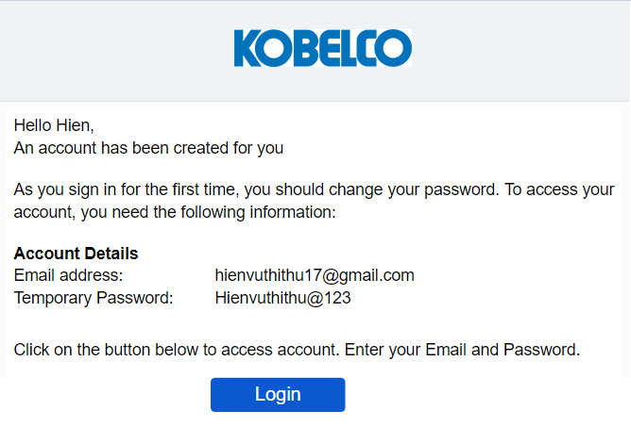
 |  |  |  |  |  |  |  | Request
 |  |  |  |  |  |  |  |  | [isSearch] = 1
 |  |  |  |  |  |  |  |  | [employeeCode] = giá trị tại element 11
47
 |  |  |  |  |  |  |  |  | [nickName] = giá trị tại element 13
 |  |  |  |  |  |  |  |  | [firstName] = giá trị tại element 15
 |  |  |  |  |  |  |  |  | [lastName] = giá trị tại element 21
48
 |  |  |  |  |  |  |  |  | [email] = giá trị tại element 44
 |  |  |  |  |  |  |  |  | [role] = giá trị tại elemment 19
49
 |  |  |  |  |  |  |  |  | [billable] = giá trị tại element 21
 |  |  |  |  |  |  |  |  | [status] = 0 (giá trị tại element 23) hoặc = 1 (giá trị tại element 24)
 |  |  |  |  |  |  |  |  | [positionId] = giá trị tại element 27
50
 |  |  |  |  |  |  |  |  | [deparmentId] = giá trị tại element 30

51
53
52
 |  |  |  |  |  |  |  | Response
 |  |  |  |  |  |  |  |  | [employeeCode] = hiển thị tại element 35
 |  |  |  |  |  |  |  |  | [nickName] = hiển thị tại element 36
54
55
 |  |  |  |  |  |  |  |  | [firtName] = hiển thị tại element 37
 |  |  |  |  |  |  |  |  | [lastName] = hiển thị tại element 38
56
 |  |  |  |  |  |  |  |  | [positionCode] = hiển thị tại element 39
 |  |  |  |  |  |  |  |  | [departmentName] = hiển thị tại element 40
 |  |  |  |  |  |  |  |  | [billable] = hiển thị tại elemnet 41
57
 |  |  |  |  |  |  |  |  | [status] = hiển thị tại element 42
 |  |  |  |  |  |  |  |  | Thành công: giá trị trả về của param [http_code] = 200 => Hiển thị dữ liệu lên lưới dữ liệu
 |  |  |  |  |  |  |  |  | Thất bại: Trường hợp call API thất bại do Disconnect internet hoặc disconnect DB => Hiển thị error page
 |  |  |  |  |  |  | Trường hợp không có data trong DB: Lưới dữ liệu chỉ hiển thị tiêu đề cột và đồng thời hiển thị message 018
Bổ sung thêm combobox chọn Level |  |  |  |  |  |  | Data trả về trên lưới dữ liệu thực hiện phân trang (20 record/page) và sắp xếp ASC theo employee.employeeCode (refer file API > sheet employee List)
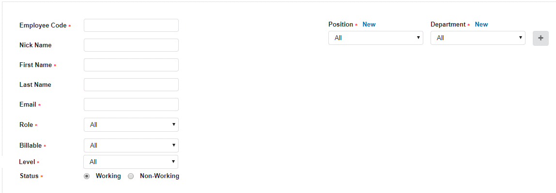
 |  |  |  |  |  |  | Logic search data của positon và department
 |  |  |  |  |  |  |  | Giữa position và department là AND
 |  |  |  |  |  |  |  | Giữa các cụm (position, department) là OR
 |  |  |  |  |  |  | Logic hiển thị data trên lưới dữ liệu
 |  |  |  |  |  |  |  | Hiển thị mỗi nhân viên là 1 dòng
 |  |  |  |  |  |  |  | Trường hợp 1 nhân viên có nhiều position và department thì hiển thị tất cả và sắp xếp theo thứ tự từng cụm (Xem chi tiết tại hình design)

 |  | 4 | Click vào button Add |  | Click Button |  | Gọi API Employee Create (Refer file API > sheet Employee Create)
 |  |  |  |  |  |  |  | Request
 |  |  |  |  |  |  |  |  | [employeeCode] = giá trị tại element 11
 |  |  |  |  |  |  |  |  | [nickName] = giá trị tại element 13
58
59
 |  |  |  |  |  |  |  |  | [firstName] = giá trị tại element 15
 |  |  |  |  |  |  |  |  | [lastName] = giá trị tại element 21
 |  |  |  |  |  |  |  |  | [email] = giá trị tại element 44
 |  |  |  |  |  |  |  |  | [role] = giá trị tại elemment 19
 |  |  |  |  |  |  |  |  | [billable] = giá trị tại element 21
 |  |  |  |  |  |  |  |  | [status] = 0 (giá trị tại element 23) hoặc = 1 (giá trị tại element 24)
 |  |  |  |  |  |  |  |  | [positionId] = giá trị tại element 27
 |  |  |  |  |  |  |  |  | [deparmentId] = giá trị tại element 30
 |  |  |  |  |  |  |  | Response
 |  |  |  |  |  |  |  |  | [employeeCode] = hiển thị tại element 35
 |  |  |  |  |  |  |  |  | [nickName] = hiển thị tại element 36
 |  |  |  |  |  |  |  |  | [firtName] = hiển thị tại element 37
 |  |  |  |  |  |  |  |  | [lastName] = hiển thị tại element 38
 |  |  |  |  |  |  |  |  | [positionCode] = hiển thị tại element 39
 |  |  |  |  |  |  |  |  | [departmentName] = hiển thị tại element 40
 |  |  |  |  |  |  |  |  | [billable] = hiển thị tại elemnet 41
 |  |  |  |  |  |  |  |  | [status] = hiển thị tại element 42
 |  |  |  |  |  |  |  |  | Nếu giá trị trả về của param [http_code] = 200 => Hiển thị message code 004 và view dữ liệu mới được add lên lưới dữ liệu
 |  |  |  |  |  |  |  |  |  |  | và gửi email thông báo password tự động tới user (template email xem ở hình design)
 |  |  |  |  |  |  |  |  |  |  | Lưới dữ liệu sẽ load lại datatheo trạng thái default và element 9 trống
 |  |  |  |  |  |  |  |  | Thất bại: giá trị trả về của param [http_code] != 200 => Hiển thị message code tùy theo param [error_code] trả về (refer file API > sheet Employee_Update)
 |  |  |  |  |  |  | Logic hiển thị data trên lưới dữ liệu
 |  |  |  |  |  |  |  | Hiển thị mỗi nhân viên là 1 dòng
 |  |  |  |  |  |  |  | Trường hợp 1 nhân viên có nhiều position và department thì hiển thị tất cả và sắp xếp theo thứ tự từng cụm (Xem chi tiết tại hình design)

 |  | 5 | Click vào button Update |  | Click Button |  | Click chọn record cần update => data được hiển thị trên element 9
 |  |  |  |  |  |  | Gọi API Employee Update (Refer file API > sheet Employee Update)
 |  |  |  |  |  |  |  | Request
 |  |  |  |  |  |  |  |  | [id] = id của record đang được click chọn
 |  |  |  |  |  |  |  |  | [employeeCode] = giá trị tại element 11
 |  |  |  |  |  |  |  |  | [nickName] = giá trị tại element 13
 |  |  |  |  |  |  |  |  | [firstName] = giá trị tại element 15
 |  |  |  |  |  |  |  |  | [lastName] = giá trị tại element 21
 |  |  |  |  |  |  |  |  | [email] = giá trị tại element 44
 |  |  |  |  |  |  |  |  | [role] = giá trị tại elemment 19
 |  |  |  |  |  |  |  |  | [billable] = giá trị tại element 21
 |  |  |  |  |  |  |  |  | [status] = 0 (giá trị tại element 23) hoặc = 1 (giá trị tại element 24)
 |  |  |  |  |  |  |  |  | [positionId] = giá trị tại element 27
 |  |  |  |  |  |  |  |  | [deparmentId] = giá trị tại element 30
 |  |  |  |  |  |  |  |  | [isMainPosition] = giá trị tại element 31
 |  |  |  |  |  |  |  | Response
 |  |  |  |  |  |  |  |  | Nếu giá trị trả về của param [http_code] = 201 => Hiển thị message code 004 và view dữ liệu vừa được update lên lưới dữ liệu
 |  |  |  |  |  |  |  |  |  |  | Lưới dữ liệu vẫn giữ nguyên (nếu trước đó có thực hiện search) và element 9 trống
 |  |  |  |  |  |  |  |  | Thất bại: giá trị trả về của param [http_code] != 200 => Hiển thị message code tùy theo param [error_code] trả về

 |  | 6 | Click vào button Delete |  | Click Button |  | Click chọn record cần delete => data được hiển thị tương ứng trên những element thuộc vùng điều tiện tìm kiếm
 |  |  |  |  |  |  | Gọi API Employee Delete (Refer file API > sheet Employee Delete)
 |  |  |  |  |  |  |  | Request
 |  |  |  |  |  |  |  |  | [id] = id của record đang được chọn
 |  |  |  |  |  |  |  | Response
 |  |  |  |  |  |  |  |  | Thành công: giá trị trả về của param [http_code] = 200 => Hiển thị message code 004 và không hiển thị record này trên lưới dữ liệu
 |  |  |  |  |  |  |  |  | Thất bại: giá trị trả về của param [http_code] != 200 => Hiển thị message code tùy theo param [error_code] trả về (refer file API > sheet Employee_Delete)
 |  | 7 | Click vào button Export |  | Click Button |  | Gọi API RequestSecretKey (Refer file API > sheet RequestSecretKey)
 |  |  |  |  |  |  |  |  | Thành công: giá trị trả về của param [http_code] = 200 =>Trả về SecretKey của param [secretKey] trả về
 |  |  |  |  |  |  |  |  | Thất bại: giá trị trả về của param [http_code] != 200 => Hiển thị page error (404)
 |  |  |  |  |  |  |  |  | Kiểm tra [secretKey] có hợp lệ hay không
 |  |  |  |  |  |  |  |  |  | Thực hiện decode key chứa trong param [secret_key]
 |  |  |  |  |  |  |  |  |  | Verify key có đúng hay không (so sánh thông tin đã decode ra với thông tin của user đang thao tác)
 |  |  |  |  |  |  |  |  |  | Nếu key không hợp lệ => trả về page error (404)
 |  |  |  |  |  |  |  |  |  | Nếu key đúng => kiểm tra key đã được sử dụng hay chưa
 |  |  |  |  |  |  |  |  | Kiểm tra trong bảng keyHistory
 |  |  |  |  |  |  |  |  |  | Nếu key đã tồn tại trong bảng này => key đã được dùng => trả về page error (404)
 |  |  |  |  |  |  |  |  |  | Nếu key không tồn tại trong bảng này => key chưa được dùng => thực hiện export data đồng bộ theo lưới dữ liệu (dựa vào URL có chứa param)
 |  |  |  |  |  |  | Template và matching column DB xem chi tiết ở hình design
 |  | 8 | Click vào button Clear All |  | Click Button |  | Khi click vào button, thực hiện xóa những data chứa trong các field search (employee code, Nick Name, First Name, Last Name, Email)
 |  |  |  |  |  |  | Field Status không đổi
 |  |  |  |  |  |  | Field Role, Billable, Position, Department chuyển về giá trị defaulf là All
 |  |  |  |  |  |  | Trường hợp một dòng trong lưới dữ liệu đang được chọn, bấm clear all thì bỏ chọn
 |  | 45 | Click vào 1 record trên lưới dữ liệu nhân viên |  | Click |  | Khi click vào, hiển thị dữ liệu chi tiết ở vùng điều kiện tìm kiếm. Hiển thị tất cả positon và department nhân viên thuộc
 |  |  | Lưới dữ liệu trường hợp không có data |  |  |  | Trường hợp không có data trong DB hoặc search không có data thì lưới dữ liệu chỉ hiển thị tiêu đề cột, đồng thời hiển thị message 018 (design xem ở sheet common
 |  | 57 | Click vào button Login |  | Click |  | Khi click vào thì di chuyển tới page login của hệ thống

 |  | Validate
 |  | No | Elements |  | Type |  | Detail
 |  |  | Textbox Employee Code |  |  |  | Bắt buộc phải nhập data trước khi click button Add và Update
 |  |  | Textbox First Name |  |  |  | hiển thị error message code 029 cho trường hợp không nhập data hay data nhập là giá trị default All: (Refer sheet Common)
 |  |  | Textbox Email |  |  |  |  | Tiếng anh: [Tên field tiếng anh] is is required
 |  |  | Combobox Role |  |  |  |  | Tiếng việt : Bắt buộc nhập [Tên field tiếng việt]
 |  |  | Combobox Billable
 |  |  | Radio status
 |  |  | Combobox chọn Position
 |  |  | Combobox chọn Department
 |  | 44 | Email |  |  |  | validate định dạng email gồm:
 |  |  |  |  |  |  |  | Phải chứa 1 ký tự @
 |  |  |  |  |  |  |  | Không có ký tự đặc biệt: VD #
 |  |  |  |  |  |  |  | Không có ký tự tiếng việt có dấu
 |  |  |  |  |  |  | Sai định dạng hiển thị message code 020

Project
【ER Management】 | Detail Design |  |  | Create Date |  | 22/11/2019

 | [Project] |  |  | Last Update

Screen Name :Project

1
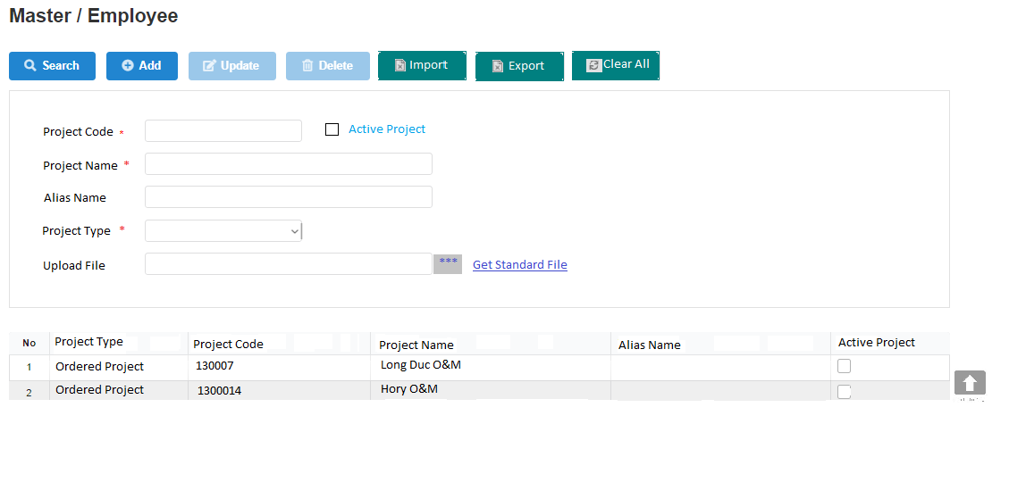
2
 |  | UI Elements
 |  | No | Element |  | Type |  | Detail
 |  | 1 | Đường dẫn tới màn hình |  | Link Text |  | Mặc định: hiển thị khi load page
 |  |  |  |  |  |  | Đường dẫn refer sheet BreadcrumbPage
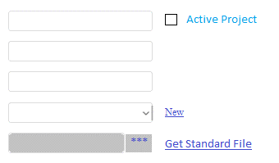
10
 |  | 2 | Thanh menu |  | Button |  | Mặc định: hiển thị khi load page
11
12
23
 |  |  |  |  |  |  | Khi load page Enable các button (Search, add, import, export, clear all). Disable các button ( Update, Delete)
13
14
 |  | 3 | Button Search |  | Button |  | Mặc định: Enable khi load page
15
 |  |  |  |  |  |  | Button dùng để tìm kiếm project
17
16
 |  | 4 | Button Add |  | Button |  | Mặc định: Enable khi load page
18
32
 |  |  |  |  |  |  | Button dùng để Add project
19
20
 |  | 5 | Button Update |  | Button |  | Mặc định: Disable khi load page
33
21
22
 |  |  |  |  |  |  | Button dùng để Update project
34
 |  | 6 | Button Delete |  | Button |  | Mặc định: Disable khi load page
 |  |  |  |  |  |  | Button dùng để Delete project
 |  | 7 | Button Import |  | Button |  | Mặc định: Enable khi load page
 |  |  |  |  |  |  | Button dùng để Inport project
25
26
27
28
29
30
31
 |  | 8 | Button Export |  | Button |  | Mặc định: Enable khi lưới dữ liệu có data, Disable khi lưới dữ liệu không có data
24
 |  |  |  |  |  |  | Button dùng để Export project
 |  | 9 | Button Clear All |  | Button |  | Mặc định: Enable khi load page
 |  |  |  |  |  |  | Button dùng để clear all các field thuộc khi vực tìm kiếm (element 10)

 |  | 10 | Khu vực field dùng để search, add, update |  |  |  | Mặc định: Hiển thị khi load page
 |  |  |  |  |  |  | Chứa những field dùng để search, add, update
 |  | 11 | Text "Project Code" |  | Label |  | Mặc định: Hiển thị khi load page,có dấu "*", bắt buộc nhập
3
4
5
6
7
8
9
 |  |  |  |  |  |  | Text "Project Code"

 |  | 12 | TextBox nhập Project Code |  | TextBox |  | Mặc định: Hiển thị khi load page. Maxlength = 12
 |  |  |  |  |  |  | TextBox dùng để nhập Project Code

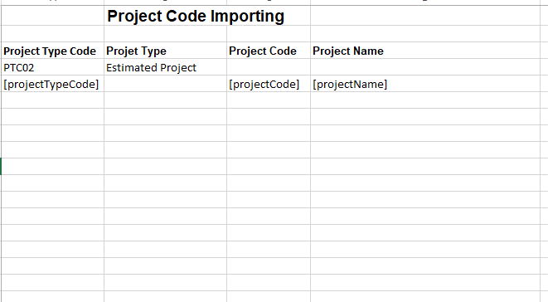
Template file import |  | 13 | Text "Project Name" |  | Label |  | Mặc định: Hiển thị khi load page, có dấu "*", bắt buộc nhập
 |  |  |  |  |  |  | Text "Project Name"
 |  | 14 | TextBox nhập Project Name |  | TextBox |  | Mặc định: Hiển thị khi load page. Maxlength = 100
 |  |  |  |  |  |  | TextBox dùng để nhập Project Name
 |  | 15 | Text "Alias Name" |  | Label |  | Mặc định: Hiển thị khi load page, không có dấu "*" và không bắt buộc nhập
 |  |  |  |  |  |  | Text "Alias Name"
 |  | 16 | TextBox nhập Alias Name |  | TextBox |  | Mặc định: Hiển thị khi load page. Maxlength = 50
 |  |  |  |  |  |  | TextBox dùng để nhập Alias Name
 |  | 17 | Text "Project Type" |  | Label |  | Mặc định: Hiển thị khi load page, có dấu "*" bắt buộc nhập
 |  |  |  |  |  |  | Text "Project Type"
 |  | 18 | Combobox chọn Project Type |  | Combobox |  | Mặc định: Hiển thị khi load page. Giá trị default là All
 |  |  |  |  |  |  | TextBox dùng để chọn Project Type, sổ tất cả project type
 |  | 19 | Text "Upload file" |  | Label |  | Mặc định: Hiển thị khi load page
 |  |  |  |  |  |  | Text "Upload file"
 |  | 20 | Button hiển thị tên file import |  | Button |  | Mặc định: Hiển thị khi load page
 |  |  |  |  |  |  | Khi click vào thì hiển thị Explorer > user chọn file > Hiển thị tên file
 |  | 21 | Button *** |  | Button |  | Mặc định: Enable khi load page
 |  |  |  |  |  |  | Khi click vào thì hiển thị Explorer
 |  | 22 | Link text Get Standard File |  | Link Text |  | Mặc định: Hiển thị khi load page
 |  |  |  |  |  |  | Click vào thực hiện down load file template
Template export |  | 23 | Checkbox Active Project |  | CheckBox |  | Mặc định: Uncheck khi load page
 |  |  |  |  |  |  | Text "Active Project"
 |  | 33 | Text "Default Project" |  | Text |  | Mặc định: Hiển thị khi load page
 |  | 34 | Check box Default Project |  | CheckBox |  | Mặc định uncheck khi load page
 |  |  |  |  |  |  | Project có tích checkbox này sẽ được hiển thị mặc định trên lưới dữ liệu tại page Update Working Hour (refer sheet Update Working Hour)
 |  | 24 | Lưới dữ liệu |  | Table |  | Mặc định: Hiển thị khi load page
 |  |  |  |  |  |  | Có sử dụng phân trang, 20 record/page và mặc định sắp xếp theo thứ tự abc của project type (project.projectType)
 |  | 25 | Column No |  | Column |  | Hiển thị số tăng dần
 |  | 26 | Column Project Type |  | Column |  | Hiển thị Project Type Name của dự án
 |  |  |  |  |  |  | Sắp xếp theo thứ tự abc của Project Type khi click vào , ngược lại khi click vào
 |  | 27 | Column Project Code |  | Column |  | Hiển thị Project Code của dự án
 |  |  |  |  |  |  | Sắp xếp theo thứ tự tăng dần của Project Code khi click vào , Giảm dần khi click vào
 |  | 28 | Column Project Name |  | Column |  | Hiển thị Project Name của dự án

 |  | 29 | Column Alias Name |  | Column |  | Hiển thị alias name của dự án

 |  | 30 | Column Active Project |  | Column |  | Hiển thị Active của dự án
 |  | 31 | Button Back To Top |  | Button |  | Khi click vào thì di chuyển lên đầu page
 |  | 32 | Link Text "New" |  | LinkText |  | Hiển thị khi load page
 |  |  |  |  |  |  | Click vào move tới page Project Type (Refer page Project Type)
 |  |  | Lưới dữ liệu trường hợp không có data |  |  |  | Trường hợp không có data trong DB hoặc search không có data thì lưới dữ liệu chỉ hiển thị tiêu đề cột, đồng thời hiển thị message 018 (design xem ở sheet common

 |  | Events
 |  | No | Event |  | Type |  | Detail
 |  | 0 | Init màn hình |  | Load page |  | Gọi API Project List (Refer file API > sheet Project List)
 |  |  |  |  |  |  |  | Request
 |  |  |  |  |  |  |  |  | [isSearch] = 0 (get all Project)
 |  |  |  |  |  |  |  | Response
 |  |  |  |  |  |  |  |  | [projectCode] = hiển thị tại element 12
 |  |  |  |  |  |  |  |  | [projectName] = hiển thị tại element 14
 |  |  |  |  |  |  |  |  | [aliasName] = hiển thị tại element 16
 |  |  |  |  |  |  |  |  | [projectType] = hiển thị tại element 18
 |  |  |  |  |  |  |  |  | [activeProject] = hiển thị tại element 23
 |  |  |  |  |  |  |  |  | Nếu giá trị trả về của param [code] = 200 => Hiển thị dữ liệu lên lưới dữ liệu
 |  |  |  |  |  |  |  |  | Nếu giá trị trả về của param [code] != 200 => Hiển thị page error (mã code 500 thì hiển thị 500, các mã lỗi còn lại thì hiển thị 404)
 |  |  |  |  |  |  | Trường hợp không có data trong DB: Lưới dữ liệu chỉ hiển thị tiêu đề cột và đồng thời hiển thị message 018
 |  |  |  |  |  |  | Data trả về trên lưới dữ liệu thực hiện phân trang (20 record/page) và default sắp xếp theo tăng dần của projectCode
 |  | 1 | Click vào text "Project" |  | Click |  | Load lại page Project
 |  |  | tại đường dẫn màn hình
 |  | 3 | Click vào button Search |  | Click Button
 |  |  |  |  |  |  | Gọi API project List (Refer file API > sheet project List)
 |  |  |  |  |  |  |  | Request
 |  |  |  |  |  |  |  |  | [isSearch] = 1
 |  |  |  |  |  |  |  |  | [projectCode] = giá trị tại element 12
 |  |  |  |  |  |  |  |  | [projectName] = giá trị tại element 14
 |  |  |  |  |  |  |  |  | [projectType] = giá trị tại element 18
 |  |  |  |  |  |  |  |  | [aliasName] = giá trị tại element 16
 |  |  |  |  |  |  |  |  | [active] = giá trị tại element 23
 |  |  |  |  |  |  |  |  | [defaultProject] = giá trị tại element 34
 |  |  |  |  |  |  |  | Response
 |  |  |  |  |  |  |  |  | [projectCode] = hiển thị tại element 27
 |  |  |  |  |  |  |  |  | [projectName] = hiển thị tại element 28
 |  |  |  |  |  |  |  |  | [projectTypeName] = hiển thị tại element 26
 |  |  |  |  |  |  |  |  | [aliasName] = hiển thị tại element 29
 |  |  |  |  |  |  |  |  | [active] = giá trị tại element 30
 |  |  |  |  |  |  |  |  | Nếu giá trị trả về của param [http_code] = 200 => Hiển thị dữ liệu lên lưới dữ liệu
 |  |  |  |  |  |  |  |  | Trường hợp call API thất bại do Disconnect internet hoặc disconnect DB => Hiển thị error page
 |  |  |  |  |  |  | Trường hợp không có data trong DB: Lưới dữ liệu chỉ hiển thị tiêu đề cột và đồng thời hiển thị message 018
 |  |  |  |  |  |  | Data trả về trên lưới dữ liệu thực hiện phân trang (20 record/page) và default sắp xếp theo project type

 |  | 4 | Click vào button Add |  | Click Button |  | Gọi API Project Create (Refer file API > sheet Project Create)
 |  |  |  |  |  |  |  | Request
 |  |  |  |  |  |  |  |  | [projectCode] = giá trị tại element 12
 |  |  |  |  |  |  |  |  | [projectName] = giá trị tại element 14
 |  |  |  |  |  |  |  |  | [projectType] = giá trị tại element 18
 |  |  |  |  |  |  |  |  | [aliasName] = giá trị tại element 16
 |  |  |  |  |  |  |  |  | [active] = giá trị tại element 23
 |  |  |  |  |  |  |  |  | [defaultProject] = giá trị tại element 34
 |  |  |  |  |  |  |  | Response
 |  |  |  |  |  |  |  |  | [projectCode] = hiển thị tại element 27
 |  |  |  |  |  |  |  |  | [projectName] = hiển thị tại element 28
 |  |  |  |  |  |  |  |  | [projectTypeName] = hiển thị tại element 26
 |  |  |  |  |  |  |  |  | [aliasName] = hiển thị tại element 29
 |  |  |  |  |  |  |  |  | [active] = giá trị tại element 30
 |  |  |  |  |  |  |  |  | Nếu giá trị trả về của param [http_code] = 200 => Hiển thị message code 004 và view dữ liệu mới được add lên lưới dữ liệu
 |  |  |  |  |  |  |  |  |  |  |  | Lưới dữ liệu sẽ load lại datatheo trạng thái default và element 10 trống
 |  |  |  |  |  |  |  |  | Nếu giá trị trả về của param [http_code] != 200 => Hiển thị message code tùy theo param [error_code] trả về (refer file API > sheet Employee_Update)
 |  |  |  |  |  |  |  |  |  | Trường hợp bị trùng mã project: Hiển thị message code 023
 |  |  |  |  |  |  |  |  |  | Trường hợp insert thất bại: Hiển thị message code 010

 |  | 5 | Click vào button Update |  | Click Button |  | Click chọn record cần update => data được hiển thị trên những element thuộc khu vực search, add, update
 |  |  |  |  |  |  | Gọi API Project Update (Refer file API > sheet Project Update)
 |  |  |  |  |  |  |  | Request
 |  |  |  |  |  |  |  |  | [id] = id của record đang được click chọn
 |  |  |  |  |  |  |  |  | [projectCode] = giá trị tại element 12
 |  |  |  |  |  |  |  |  | [projectName] = giá trị tại element 14
 |  |  |  |  |  |  |  |  | [projectTypeName] = giá trị tại element 18
 |  |  |  |  |  |  |  |  | [aliasName] = giá trị tại element 16
 |  |  |  |  |  |  |  |  | [active] = giá trị tại element 23
 |  |  |  |  |  |  |  |  | [defaultProject] = giá trị tại element 34
 |  |  |  |  |  |  |  | Response
 |  |  |  |  |  |  |  |  | Nếu giá trị trả về của param [http_code] = 201 => Hiển thị message code 004 và view dữ liệu vừa được update lên lưới dữ liệu
 |  |  |  |  |  |  |  |  |  |  |  | Lưới dữ liệu vẫn giữ nguyên (nếu trước đó có thực hiện search) và element 10 trống
 |  |  |  |  |  |  |  |  | Nếu giá trị trả về của param [http_code] != 200 => Hiển thị message code tùy theo param [error_code] trả về
 |  |  |  |  |  |  |  |  |  | Trường hợp bị trùng mã project: Hiển thị message code 023
 |  |  |  |  |  |  |  |  |  | Trường hợp update thất bại: Hiển thị message code 010
 |  | 6 | Click vào button Delete |  | Click Button |  | Click chọn record cần delete => data được hiển thị tương ứng trên những element thuộc vùng điều tiện tìm kiếm
 |  |  |  |  |  |  | Gọi API Project Delete (Refer file API > sheet Project Delete)
 |  |  |  |  |  |  |  | Request
 |  |  |  |  |  |  |  |  | [id] = id của record đang được chọn
 |  |  |  |  |  |  |  | Response
 |  |  |  |  |  |  |  |  | Nếu giá trị trả về của param [http_code] = 200 => Hiển thị message code 004 và không hiển thị record này trên lưới dữ liệu
 |  |  |  |  |  |  |  |  | Nếu giá trị trả về của param [http_code] != 200 => Hiển thị message code tùy theo param [error_code] trả về (refer file API > sheet project_Delete)
 |  |  |  |  |  |  |  |  |  | Trường hợp không xóa được record: Hiển thị message code 010
 |  | 22 | Click vào link text :Get Standard File |  | Click |  | Thực hiện download template
 |  | 21 | Click vào button *** |  | Click button |  | Hiển thị Explorer > Click chọn file . OK
 |  |  |  |  |  |  |  | Thực hiện validate file gồm
 |  |  |  |  |  |  |  |  | file_size <= 2M AND
 |  |  |  |  |  |  |  |  | file_extension là excel có đuôi file .xlsx, .xls, .xlsm
 |  |  |  |  |  |  |  |  | Nếu validate đúng thì hiển thị tên file tại element 20
 |  |  |  |  |  |  |  |  | Nếu validate sai thì không hiển thị tên file tại element 20 đồng thời hiển thị message code 010
 |  | 7 | Click vào button Import |  | Click Button |  | Khi click button import thì gọi API RequestSecretKey (Refer file API > sheet RequestSecretKey)
 |  |  |  |  |  |  |  |  | Thành công: giá trị trả về của param [http_code] = 200 =>Trả về SecretKey của param [secretKey] trả về
 |  |  |  |  |  |  |  |  | Thất bại: giá trị trả về của param [http_code] != 200 => Hiển thị page error (404)
 |  |  |  |  |  |  |  |  | Kiểm tra [secretKey] có hợp lệ hay không
 |  |  |  |  |  |  |  |  |  | Thực hiện decode key chứa trong param [secret_key]
 |  |  |  |  |  |  |  |  |  | Verify key có đúng hay không (so sánh thông tin đã decode ra với thông tin của user đang thao tác)
 |  |  |  |  |  |  |  |  |  | Nếu key không hợp lệ => Hiển thị page error (404)
 |  |  |  |  |  |  |  |  |  | Nếu key đúng => kiểm tra key đã được sử dụng hay chưa
 |  |  |  |  |  |  |  |  | Kiểm tra trong bảng keyHistory
 |  |  |  |  |  |  |  |  |  | Nếu key đã tồn tại trong bảng này => key đã được dùng => Hiển thị page error (404)
 |  |  |  |  |  |  |  |  |  | Nếu key không tồn tại trong bảng này => key chưa được dùng => thực hiện validate nội dung trong file import
 |  |  |  |  |  |  |  |  | Validate nội dung trong file import
 |  |  |  |  |  |  |  |  |  | giá trị tại ô A1 = Project Code Importing
 |  |  |  |  |  |  |  |  |  | AND giá trị tại ô A3 = Project Type Code
 |  |  |  |  |  |  |  |  |  | AND giá trị tại ô C3 = Project Code
 |  |  |  |  |  |  |  |  |  | AND giá trị tại ô D3 = Project Name
 |  |  |  |  |  |  |  |  |  | AND dữ liệu import bắt đầu từ row 4
 |  |  |  |  |  |  |  |  |  | AND Row 4 không được bỏ trống
 |  |  |  |  |  |  |  |  |  | AND giá trị tại column A Max Length = 12
 |  |  |  |  |  |  |  |  |  | AND giá trị tại column C Max Length = 12
 |  |  |  |  |  |  |  |  |  | AND giá trị tại column D Max Length = 100
 |  |  |  |  |  |  |  |  |  | AND giá trị import không được empty
 |  |  |  |  |  |  |  |  |  | Nếu validate sai thì hiển thị page error (404)
 |  |  |  |  |  |  |  |  |  | Nếu validate đúng thì thực hiện import data theo file import như sau
 |  |  |  |  |  |  |  |  |  |  | Kiểm tra nếu project code đã tồn tại trong DB thì thực hiện update thông tin lên record đó và hiển thị dữ liệu lên lưới
 |  |  |  |  |  |  |  |  |  |  | Ngược lại nếu project code chưa tồn tại trong DB thì thực hiện insert trong DB và hiển thị dữ liệu lên lưới
 |  |  |  |  |  |  |  |  |  |  | Kiểm tra project type code có tồn tại trong DB không, nếu có tồn tại thì thực hiện import, nếu chưa tồn tại thì import thất bại và trả về page 404
 |  |  |  |  |  |  |  |  |  |  | Trường hợp import thất bại do không update được hay insert được thì hiển thị page error (404)
 |  |  |  |  |  |  | Template và matching column DB xem chi tiết ở hình design
 |  | 8 | Click vào button Export |  | Click Button |  | Gọi API RequestSecretKey (Refer file API > sheet RequestSecretKey)
 |  |  |  |  |  |  |  |  | Thành công: giá trị trả về của param [http_code] = 200 =>Trả về SecretKey của param [secretKey] trả về
 |  |  |  |  |  |  |  |  | Thất bại: giá trị trả về của param [http_code] != 200 => Hiển thị page error (404)
 |  |  |  |  |  |  |  |  | Kiểm tra [secretKey] có hợp lệ hay không
 |  |  |  |  |  |  |  |  |  | Thực hiện decode key chứa trong param [secret_key]
 |  |  |  |  |  |  |  |  |  | Verify key có đúng hay không (so sánh thông tin đã decode ra với thông tin của user đang thao tác)
 |  |  |  |  |  |  |  |  |  | Nếu key không hợp lệ => Hiển thị page error (404)
 |  |  |  |  |  |  |  |  |  | Nếu key đúng => kiểm tra key đã được sử dụng hay chưa
 |  |  |  |  |  |  |  |  | Kiểm tra trong bảng keyHistory
 |  |  |  |  |  |  |  |  |  | Nếu key đã tồn tại trong bảng này => key đã được dùng => Hiển thị page error (404)
 |  |  |  |  |  |  |  |  |  | Nếu key không tồn tại trong bảng này => key chưa được dùng => thực hiện export data đồng bộ theo lưới dữ liệu (dựa vào URL có chứa param)
 |  |  |  |  |  |  | Template và matching column DB xem chi tiết ở hình design. Tên file xem ở sheet common
 |  | 9 | Click vào button Clear All |  | Click Button |  | Khi click vào button, thực hiện xóa những data chứa trong các field search, add, update và không click chọn dòng dữ liệu nào trên lưới. Element 18 hiển thị giá trị default All

 |  | Validate
 |  | No | Elements |  | Type |  | Detail
 |  |  | Textbox Project Code |  |  |  | Bắt buộc phải nhập data trước khi click button Add và Update
 |  |  | Textbox Project Name |  |  |  | hiển thị error message code 029 cho trường hợp không nhập data hay data nhập là giá trị default All: (Refer sheet Common)
 |  |  | Combobox Project Type |  |  |  |  | Tiếng anh: [Tên field tiếng anh] is is required
 |  |  |  |  |  |  |  | Tiếng việt : Bắt buộc nhập [Tên field tiếng việt]

Project Type
【ER Management】 | Detail Design |  |  | Create Date |  | 27/11/2019

 | [Project Type] |  |  | Last Update

Screen Name : Form Project Type

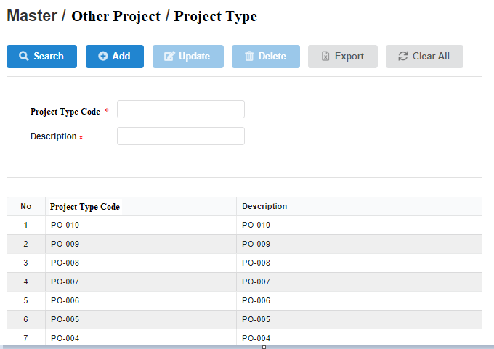
1
 |  | UI Elements
 |  | No | Element |  | Type |  | Detail
 |  | 1 | Đường dẫn tới màn hình |  | Link Text |  | Mặc định: hiển thị khi load page
 |  |  |  |  |  |  | Đường dẫn refer sheet BreadcrumbPage
2
 |  | 2 | Thanh menu |  | Button |  | Mặc định: hiển thị khi load page
 |  |  |  |  |  |  | Enable các button: Search, add, export, clear all. Disable cacs button : Update, Delete
 |  | 3 | Button Search |  | Button |  | Mặc định: Enable khi load page
9
10
 |  |  |  |  |  |  | Button dùng để tìm kiếm chức vụ
 |  | 4 | Button Add |  | Button |  | Mặc định: Enable khi load page
11
12
 |  |  |  |  |  |  | Button dùng để thêm chức vụ mới
 |  | 5 | Button Update |  | Button |  | Mặc định: Disable khi load page. Khi click vào dòng dữ liệu thì Enable
 |  |  |  |  |  |  | Button dùng để update thông tin chức vụ
 |  | 6 | Button Delete |  | Button |  | Mặc định: Disable khi load page. Khi click vào dòng dữ liệu thì Enable
 |  |  |  |  |  |  | Button dùng để delete chức vụ
 |  | 7 | Button Export |  | Button |  | Mặc định: Enable khi lưới dữ liệu có data, Disable khi lưới dữ liệu không có data
 |  |  |  |  |  |  | Button dùng để kết xuất báo cáo
 |  | 8 | Button Clear All |  | Button |  | Mặc định: Enable khi load page
 |  |  |  |  |  |  | Button dùng clear all các field để tìm kiếm
 |  | 9 | Text "Project Type Code" |  | Lable |  | Mặc định: Hiển thị khi load page
 |  |  |  |  |  |  | Text "Project Type Code"
 |  |  |  |  |  |  | Có ký tự dấu "*" bắt buộc nhập
 |  | 10 | TextBox nhập Project Type Code |  | TextBox |  | Mặc định: Hiển thị khi load page. Maxlength = 12
 |  |  |  |  |  |  | TextBox dùng để nhập Project Type Code
 |  | 11 | Text "Description" |  | Label |  | Mặc định: Hiển thị khi load page
13
14
15
 |  |  |  |  |  |  | Text "Description"
 |  |  |  |  |  |  | Có ký tự "*" bắt buộc nhập
 |  | 12 | TextBox nhập Description |  | TextBox |  | Mặc định: Hiển thị khi load page. Maxlength = 50
 |  |  |  |  |  |  | TextBox dùng để nhập description
 |  | 13 | Column No |  | Column |  | Hiển thị số thứ tự cho các record, tự động tăng
 |  |  |  |  |  |  | Trường hợp không có dữ liệu: Để trống column
 |  | 14 | Column Project Type Code |  | Column |  | Hiển thị mã loại dự án

3
4
5
6
7
8
 |  |  |  |  |  |  | Default sort theo Project Type code tăng dần
 |  |  |  |  |  |  | Sắp xếp theo thứ tự tăng dần của mã loại dự án khi click vào , giảm dần khi click vào
 |  | 15 | Column Description |  | Column |  | Hiển thị description

 |  |  |  |  |  |  | Sắp xếp theo thứ tự tăng dần của description khi click vào , giảm dần khi click vào
 |  |  | Lưới dữ liệu trường hợp không có data |  |  |  | Trường hợp không có data trong DB hoặc search không có data thì lưới dữ liệu chỉ hiển thị tiêu đề cột, đồng thời hiển thị message 018 (design xem ở sheet common

 |  | Events
 |  | No | Event |  | Type |  | Detail
 |  | 0 | Init màn hình |  | Load page |  | Gọi API Project Type List (Refer file API > sheet Project Type List)
 |  |  |  |  |  |  |  | Request
 |  |  |  |  |  |  |  |  | [isSearch] = 0 (get all project type)
 |  |  |  |  |  |  |  | Response
 |  |  |  |  |  |  |  |  | [projectTypeCode] = hiển thị tại element 14
 |  |  |  |  |  |  |  |  | [projectTypeName] = hiển thị tại element 15
 |  |  |  |  |  |  |  |  | Nếu giá trị trả về của param [http_code] = 200 => Hiển thị dữ liệu lên lưới dữ liệu
 |  |  |  |  |  |  |  |  | Nếu giá trị trả về của param [http_code] != 200 => Hiển thị page error (Refer sheet error)
 |  |  |  |  |  |  | Trường hợp không có data trong DB: Lưới dữ liệu chỉ hiển thị tiêu đề cột và đồng thời hiển thị message 018
 |  |  |  |  |  |  | Data trả về trên lưới dữ liệu thực hiện phân trang (20 record/page) và default sắp xếp theo Project Type Code (refer file API > sheet Project Type List)
 |  | 1 | Click vào text "Project Type" |  | Click |  | Load lại page Project Type
 |  |  | tại đường dẫn màn hình
 |  |  | Click vào text "Other Project" |  | Click |  | Hiển thị page Other Project
 |  |  | tại đường dẫn màn hình
 |  | 3 | Click vào button Search |  | Click Button |  | Trường hợp user không input data tại element 10 hoặc 12 thì thực hiện get all Project Type
 |  |  |  |  |  |  | Trường hợp user input data tại element 10 hoặc 12 thì thực hiện search theo điều kiện tìm kiếm
 |  |  |  |  |  |  | Gọi API Project Type List (Refer file API > sheet Project Type List)
 |  |  |  |  |  |  |  | Request
 |  |  |  |  |  |  |  |  | [isSearch] = 1
 |  |  |  |  |  |  |  |  | [projectTypeCode] = giá trị tại element 10
 |  |  |  |  |  |  |  |  | [projectTypeName] = giá trị tại element 12
 |  |  |  |  |  |  |  | Response
 |  |  |  |  |  |  |  |  | [projectTypeCode] = hiển thị tại element 14
 |  |  |  |  |  |  |  |  | [projectTypeName] = hiển thị tại element 15
 |  |  |  |  |  |  |  |  | Nếu giá trị trả về của param [http_code] = 200 => Hiển thị message code 004 và view dữ liệu lên lưới dữ liệu
 |  |  |  |  |  |  |  |  | Trường hợp call API thất bại do Disconnect internet hoặc disconnect DB => Hiển thị error page
 |  |  |  |  |  |  | Trường hợp không có data trong DB: Lưới dữ liệu chỉ hiển thị tiêu đề cột và đồng thời hiển thị message 018
 |  |  |  |  |  |  | Data trả về trên lưới dữ liệu thực hiện phân trang (20 record/page) và default sắp xếp theo Project Type Code (refer file API > sheet Project Type List)
 |  | 4 | Click vào button Add |  | Click Button |  | User đã input data tại element 10 và element 12
 |  |  |  |  |  |  | Gọi API Project Type Create (Refer file API > sheet Project Type Create)
 |  |  |  |  |  |  |  | Request
 |  |  |  |  |  |  |  |  | [projectTypeCode] = giá trị tại element 10
 |  |  |  |  |  |  |  |  | [projectTypeName] = giá trị tại element 12
 |  |  |  |  |  |  |  | Response
 |  |  |  |  |  |  |  |  | Nếu giá trị trả về của param [http_code] = 200 => Hiển thị message code 004 và view dữ liệu mới được add lên lưới dữ liệu
 |  |  |  |  |  |  |  |  |  |  | Lưới dữ liệu sẽ load lại datatheo trạng thái default và element 10, element 12 trống
 |  |  |  |  |  |  |  |  | Nếu giá trị trả về của param [http_code] != 200 => Hiển thị message code tùy theo param [error_code] trả về (refer fiel API > sheet ProjectType_create)
 |  |  |  |  |  |  |  |  |  | Trường hợp bị trùng mã project: Hiển thị message code 026
 |  |  |  |  |  |  |  |  |  | Trường hợp insert thất bại: Hiển thị message code 010
 |  | 5 | Click vào button Update |  | Click Button |  | Click chọn record cần update => data được hiển thị trên element 10 và element 12
 |  |  |  |  |  |  | Gọi API Project Type Update (Refer file API > sheet Project Type Update)
 |  |  |  |  |  |  |  | Request
 |  |  |  |  |  |  |  |  | [id] = id của record được click chọn
 |  |  |  |  |  |  |  |  | [projectTypeCode] = giá trị tại element 10
 |  |  |  |  |  |  |  |  | [projectTypeName] = giá trị tại element 12
 |  |  |  |  |  |  |  | Response
 |  |  |  |  |  |  |  |  | Nếu giá trị trả về của param [http_code] = 201 => Hiển thị message code 004 và view dữ liệu vừa được update lên lưới dữ liệu
 |  |  |  |  |  |  |  |  |  |  | Lưới dữ liệu vẫn giữ nguyên (nếu trước đó có thực hiện search) và element 10, element 12 trống
 |  |  |  |  |  |  |  |  | Nếu giá trị trả về của param [http_code] != 200 => Hiển thị message code tùy theo param [error_code] trả về (refer fiel API > sheet projectType_Update)
 |  |  |  |  |  |  |  |  |  | Trường hợp bị trùng mã project: Hiển thị message code 026
 |  |  |  |  |  |  |  |  |  | Trường hợp insert thất bại: Hiển thị message code 010
 |  | 6 | Click vào button Delete |  | Click Button |  | Click chọn record cần delete => data được hiển thị trên element 10 và element 12
 |  |  |  |  |  |  | Gọi API Project Type Delete (Refer file API > sheet Project Type Delete)
 |  |  |  |  |  |  |  | Request
 |  |  |  |  |  |  |  |  | [id] = id của record đang được chọn
 |  |  |  |  |  |  |  | Response
 |  |  |  |  |  |  |  |  | Nếu giá trị trả về của param [http_code] = 200 => Hiển thị message code 004 và không hiển thị record này trên lưới dữ liệu
 |  |  |  |  |  |  |  |  | Nếu giá trị trả về của param [http_code] != 200 => Hiển thị message code tùy theo param [error_code] trả về
 |  |  |  |  |  |  |  |  |  | Hiển thị message 024 với trường hợp validate Project vẫn thuộc Project Type này
 |  |  |  |  |  |  |  |  |  | Hiển thị message 010 với trường hợp delete thất bại
 |  | 7 | Click vào button Export |  | Click Button |  | Gọi API RequestSecretKey (Refer file API > sheet RequestSecretKey)
 |  |  |  |  |  |  |  |  | Thành công: giá trị trả về của param [http_code] = 200 =>Trả về SecretKey của param [secretKey] trả về
 |  |  |  |  |  |  |  |  | Thất bại: giá trị trả về của param [http_code] != 200 => Hiển thị page error (404)
 |  |  |  |  |  |  |  |  | Kiểm tra [secretKey] có hợp lệ hay không
 |  |  |  |  |  |  |  |  |  | Thực hiện decode key chứa trong param [secret_key]
 |  |  |  |  |  |  |  |  |  | Verify key có đúng hay không (so sánh thông tin đã decode ra với thông tin của user đang thao tác)
 |  |  |  |  |  |  |  |  |  | Nếu key không hợp lệ => Hiển thị page error (404)
 |  |  |  |  |  |  |  |  |  | Nếu key đúng => kiểm tra key đã được sử dụng hay chưa
 |  |  |  |  |  |  |  |  | Kiểm tra trong bảng keyHistory
 |  |  |  |  |  |  |  |  |  | Nếu key đã tồn tại trong bảng này => key đã được dùng => Hiển thị page error (404)
 |  |  |  |  |  |  |  |  |  | Nếu key không tồn tại trong bảng này => key chưa được dùng => thực hiện export data đồng bộ theo lưới dữ liệu (dựa vào URL có chứa param)
 |  |  |  |  |  |  | Template và matching column DB xem chi tiết ở hình design. Tên file xem ở sheet common
 |  | 8 | Click vào button Clear All |  | Click Button |  | Khi click vào button, thực hiện xóa những data chứa trong các field search và bỏ chọn dòng dữ liệu trên lưới
 |  |  |  |  |  |  |  | Project Type Code = element 10
 |  |  |  |  |  |  |  | Description = element 12
 |  | 16 | Click vào 1 record trên lưới dữ liệu |  | Click |  | Khi click vào 1 record trên lưới dữ liệu thì lấy data từ record đó và hiển thị tại element 10 và element 12
 |  |  |  |  |  |  |  | Project Type Code = element 10
 |  |  |  |  |  |  |  | Description = element 12

 |  | Validate
 |  | No | Elements |  | Type |  | Detail
 |  | 10 | TextBox Project Type Code |  |  |  | Bắt buộc nhập data đối với trường hợp Add và Update
 |  |  |  |  |  |  | Độ dài tối đa là 6 ký tự, không phân biệt chữ hoa, chữ thường hay số
 |  |  |  |  |  |  | Trường hợp không nhập data (khi click button Add hoặc Update): Hiển thị error message code 025
 |  | 12 | TextBox Description |  |  |  | Bắt buộc nhập data đối với trường hợp Add và Update
 |  |  |  |  |  |  | Trường hợp không nhập data (khi click button Add hoặc Update): Hiển thị error message code 014

OM Project Management
【ER Management】 | Detail Design |  |  | Create Date |  | 28/11/2019

 | [OM Project Managerment] |  |  | Last Update

Screen Name : OM Project Managerment

1
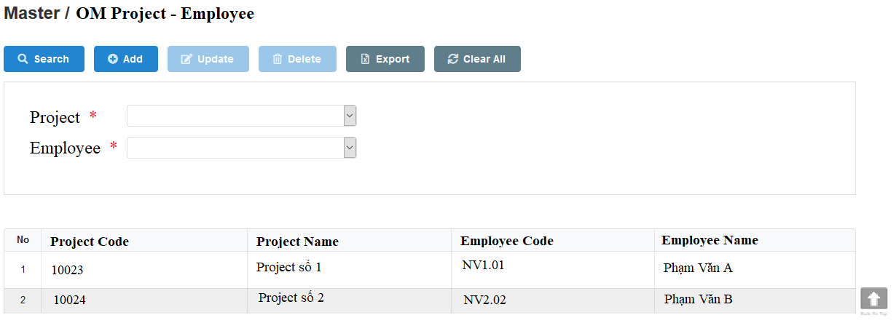
2
 |  | UI Elements
 |  | No | Element |  | Type |  | Detail
 |  | 1 | Đường dẫn tới màn hình |  | Link Text |  | Mặc định: hiển thị khi load page
 |  |  |  |  |  |  | Đường dẫn refer sheet BreadcrumbPage
9
 |  | 2 | Thanh menu |  | Button |  | Mặc định: hiển thị khi load page
10
11
 |  |  |  |  |  |  | Khi load page Enable các button (Search, add, export, clear all). Disable các button ( Update, Delete)
12
13
 |  | 3 | Button Search |  | Button |  | Mặc định: Enable khi load page
 |  |  |  |  |  |  | Button dùng để tìm kiếm project, employee
 |  | 4 | Button Add |  | Button |  | Mặc định: Enable khi load page
 |  |  |  |  |  |  | Button dùng để Add nhân viên vào project
 |  | 5 | Button Update |  | Button |  | Mặc định: Disable khi load page
 |  |  |  |  |  |  | Button dùng để Update thông tin
 |  | 6 | Button Delete |  | Button |  | Mặc định: Disable khi load page
 |  |  |  |  |  |  | Button dùng để Delete
15
16
17
18
19
20
 |  | 7 | Button Export |  | Button |  | Mặc định: Enable khi lưới dữ liệu có data, Disable khi lưới dữ liệu không có data
 |  |  |  |  |  |  | Button dùng để Export
14
 |  | 8 | Button Clear All |  | Button |  | Mặc định: Enable khi load page
 |  |  |  |  |  |  | Button dùng để clear all các field thuộc khi vực tìm kiếm (element 11 và 13)

 |  | 9 | Khu vực field dùng để search, add, update |  |  |  | Mặc định: Hiển thị khi load page
 |  |  |  |  |  |  | Chứa những field dùng để search, add, update
 |  | 10 | Text "Project" |  | Label |  | Mặc định: Hiển thị khi load page,có dấu "*", bắt buộc nhập
 |  |  |  |  |  |  | Text "Project"
3
4
5
6
7
8
 |  | 11 | Combobox chọn Project |  | Combobox |  | Mặc định: Hiển thị khi load page. Giá trị default là All
 |  |  |  |  |  |  | Combobox dùng để chọn project. Có auto complete cho cả mã dự án và tên dự án, ví dự search theo mã cũng hiển thị mà tên cũng hiển thị
 |  |  |  |  |  |  | Chỉ hiển thị những project có Project Name chứa ký tự "O&M". Sổ tất cả project thỏa điều kiện. Hiển thị theo quy tắc sau: [mã dự án]+"-"+[tên dự án]
File export |  |  |  |  |  |  | Sắp xếp theo thứ tự tăng dần của project Code
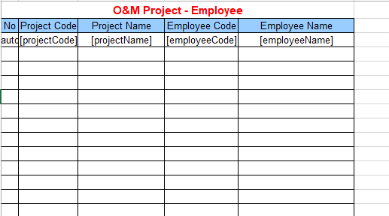
 |  | 12 | Text "Employee" |  | Label |  | Mặc định: Hiển thị khi load page, có dấu "*", bắt buộc nhập
 |  |  |  |  |  |  | Text "Employee"
 |  | 13 | Combobox chọn Employee |  | Combobox |  | Mặc định: Hiển thị khi load page. Giá trị default là All
 |  |  |  |  |  |  | Combobox dùng để chọn Employee. Có auto complete theo last name + first name. VD Vũ Thị Thu Hiền => search Thu cũng ra kết quả này
 |  |  |  |  |  |  | Hiển thị tất cả những employee đang làm việc (employee.status = 0). Hiển thị theo quy tắc sau: [Last Name]+" "+[First Name]
 |  |  |  |  |  |  | Sắp xếp theo thứ tự abc của [First Name]
 |  | 14 | Lưới dữ liệu |  | Table |  | Mặc định: Hiển thị khi load page
 |  |  |  |  |  |  | Có sử dụng phân trang, 20 record/page và mặc định sắp xếp theo thứ tự tăng dần của project code
 |  |  |  |  |  |  | Lưới dữ liệu sẽ hiển thị nhân viên được add vào dự án
 |  |  |  |  |  |  | Trường hợp dự án hoặc nhân viên hoặc cả hai bị delete thì không còn hiển thị tại page OM Project Management
 |  | 15 | Column No |  | Column |  | Hiển thị số tăng dần
 |  | 16 | Column Project Code |  | Column |  | Hiển thị Project Code của dự án
 |  |  |  |  |  |  | Sắp xếp theo thứ tự tăng dần của Project Code khi click vào , ngược lại giảm dần khi click vào
 |  | 17 | Column Project Name |  | Column |  | Hiển thị Project Name của dự án

 |  | 18 | Column Employee Code |  | Column |  | Hiển thị Employee Code của dự án
 |  |  |  |  |  |  | Nếu 1 project có nhiều employee thì sẽ sắp xếp employee theo employeeCode tăng dần
 |  | 19 | Column Employee Name |  | Column |  | Hiển thị Employee name của dự án

 |  | 20 | Button Back To Top |  | Button |  | Khi click vào thực hiện di chuyển lên đầu trang. Text "Back To Top"
 |  |  | Lưới dữ liệu trường hợp không có data |  |  |  | Trường hợp không có data trong DB hoặc search không có data thì lưới dữ liệu chỉ hiển thị tiêu đề cột, đồng thời hiển thị message 018 (design xem ở sheet common

 |  | Events
 |  | No | Event |  | Type |  | Detail
 |  | 0 | Init màn hình |  | Load page |  | Gọi API OMProject List (Refer file API > sheet OMProject List)
 |  |  |  |  |  |  |  | Request
 |  |  |  |  |  |  |  |  | [isSearch] = 0 (get all data)
 |  |  |  |  |  |  |  | Response
 |  |  |  |  |  |  |  |  | [projectCode] = hiển thị tại element 16
 |  |  |  |  |  |  |  |  | [projectName] = hiển thị tại element 17
 |  |  |  |  |  |  |  |  | [employeeCode] = hiển thị tại element 18
 |  |  |  |  |  |  |  |  | [employeeName] = hiển thị tại element 19
 |  |  |  |  |  |  |  |  | [projectName] = hiển thị tại element 11
 |  |  |  |  |  |  |  |  | [employeeCode] = hiển thị tại element 13
 |  |  |  |  |  |  |  |  | [employeeName] = hiển thị tại element 13
 |  |  |  |  |  |  |  |  | Nếu giá trị trả về của param [code] = 200 => Hiển thị dữ liệu lên lưới dữ liệu
 |  |  |  |  |  |  |  |  | Nếu giá trị trả về của param [code] != 200 => Hiển thị page error (mã code 500 thì hiển thị 500, các mã lỗi còn lại thì hiển thị 404)
 |  |  |  |  |  |  | Trường hợp không có data trong DB: Lưới dữ liệu chỉ hiển thị tiêu đề cột và đồng thời hiển thị message 018
 |  |  |  |  |  |  | Data trả về trên lưới dữ liệu thực hiện phân trang (20 record/page) và default sắp xếp tăng dần theo prject code
 |  | 1 | Click vào text "OM Project Managerment" |  | Click |  | Load lại page OM Project Managerment
 |  |  | tại đường dẫn màn hình
 |  | 3 | Click vào button Search |  | Click Button |  | Gọi API OMProject List (Refer file API > sheet OMProject List)
 |  |  |  |  |  |  |  | Request
 |  |  |  |  |  |  |  |  | [isSearch] = 1
 |  |  |  |  |  |  |  |  | [projectId] = giá trị tại element 11
 |  |  |  |  |  |  |  |  | [employeeId] = giá trị tại element 13
 |  |  |  |  |  |  |  | Response
 |  |  |  |  |  |  |  |  | [projectCode] = hiển thị tại element 16
 |  |  |  |  |  |  |  |  | [projectName] = hiển thị tại element 17
 |  |  |  |  |  |  |  |  | [employeeCode] = hiển thị tại element 18
 |  |  |  |  |  |  |  |  | [employeeName] = hiển thị tại element 19
 |  |  |  |  |  |  |  |  | Nếu giá trị trả về của param [http_code] = 200 => Hiển thị dữ liệu lên lưới dữ liệu
 |  |  |  |  |  |  |  |  | Trường hợp call API thất bại do Disconnect internet hoặc disconnect DB => Hiển thị error page
 |  |  |  |  |  |  | Trường hợp không có data trong DB: Lưới dữ liệu chỉ hiển thị tiêu đề cột và đồng thời hiển thị message 018
 |  |  |  |  |  |  | Data trả về trên lưới dữ liệu thực hiện phân trang (20 record/page) và default sắp xếp tăng dần theo project code
 |  | 4 | Click vào button Add |  | Click Button |  | Gọi API OMProject Create (Refer file API > sheet OMProject Create)
 |  |  |  |  |  |  |  | Request
 |  |  |  |  |  |  |  |  | [projectId] = giá trị tại element 11
 |  |  |  |  |  |  |  |  | [employeeId] = giá trị tại element 13
 |  |  |  |  |  |  |  | Response
 |  |  |  |  |  |  |  |  | [projectCode] = hiển thị tại element 16
 |  |  |  |  |  |  |  |  | [projectName] = hiển thị tại element 17
 |  |  |  |  |  |  |  |  | [employeeCode] = hiển thị tại element 18
 |  |  |  |  |  |  |  |  | [employeeName] = hiển thị tại element 19
 |  |  |  |  |  |  |  |  | Nếu giá trị trả về của param [http_code] = 200 => Hiển thị message code 004 và view dữ liệu mới được add lên lưới dữ liệu
 |  |  |  |  |  |  |  |  |  |  | Lưới dữ liệu sẽ load lại datatheo trạng thái default và element 9 trống
 |  |  |  |  |  |  |  |  | Nếu giá trị trả về của param [http_code] != 200 => Hiển thị message code tùy theo param [error_code] trả về
 |  |  |  |  |  |  |  |  |  | Trường hợp bị trùng dữ liệu (trùng project và trùng employee): Hiển thị message code 027
 |  |  |  |  |  |  |  |  |  | Trường hợp insert thất bại: Hiển thị message code 010
 |  | 5 | Click vào button Update |  | Click Button |  | Click chọn record cần update => data được hiển thị trên element 9
 |  |  |  |  |  |  | Gọi API OMProject Update (Refer file API > sheet OMProject Update)
 |  |  |  |  |  |  |  | Request
 |  |  |  |  |  |  |  |  | [id] = id của record đang được chọn
 |  |  |  |  |  |  |  |  | [employeeId] = giá trị tại element 13
 |  |  |  |  |  |  |  |  | [projectName] = giá trị tại element 14
 |  |  |  |  |  |  |  | Response
 |  |  |  |  |  |  |  |  | Nếu giá trị trả về của param [http_code] = 201 => Hiển thị message code 004 và view dữ liệu vừa được update lên lưới dữ liệu
 |  |  |  |  |  |  |  |  |  |  | Lưới dữ liệu vẫn giữ nguyên (nếu trước đó có thực hiện search) và element 9 trống
 |  |  |  |  |  |  |  |  | Nếu giá trị trả về của param [http_code] != 201 => Hiển thị message code tùy theo param [error_code] trả về
 |  |  |  |  |  |  |  |  |  | Trường hợp bị trùng dữ liệu (trùng project và trùng employee): Hiển thị message code 027
 |  |  |  |  |  |  |  |  |  | Trường hợp update thất bại: Hiển thị message code 010
 |  | 6 | Click vào button Delete |  | Click Button |  | Click chọn record cần delete => data được hiển thị tương ứng trêng element 9
 |  |  |  |  |  |  | Gọi API OMProject Delete (Refer file API > sheet OMProject Delete)
 |  |  |  |  |  |  |  | Request
 |  |  |  |  |  |  |  |  | [id] = id của record đang được chọn
 |  |  |  |  |  |  |  | Response
 |  |  |  |  |  |  |  |  | Nếu giá trị trả về của param [http_code] = 200 => Hiển thị message code 004 và không hiển thị record này trên lưới dữ liệu
 |  |  |  |  |  |  |  |  | Nếu giá trị trả về của param [http_code] != 200 => Hiển thị message code tùy theo param [error_code] trả về
 |  |  |  |  |  |  |  |  |  | Trường hợp không xóa được record: Hiển thị message code 010
 |  | 7 | Click vào button Export |  | Click Button |  | Gọi API RequestSecretKey (Refer file API > sheet RequestSecretKey)
 |  |  |  |  |  |  |  |  | Thành công: giá trị trả về của param [http_code] = 200 =>Trả về SecretKey của param [secretKey] trả về
 |  |  |  |  |  |  |  |  | Thất bại: giá trị trả về của param [http_code] != 200 => Hiển thị page error (404)
 |  |  |  |  |  |  |  |  | Kiểm tra [secretKey] có hợp lệ hay không
 |  |  |  |  |  |  |  |  |  | Thực hiện decode key chứa trong param [secret_key]
 |  |  |  |  |  |  |  |  |  | Verify key có đúng hay không (so sánh thông tin đã decode ra với thông tin của user đang thao tác)
 |  |  |  |  |  |  |  |  |  | Nếu key không hợp lệ => Hiển thị page error (404)
 |  |  |  |  |  |  |  |  |  | Nếu key đúng => kiểm tra key đã được sử dụng hay chưa
 |  |  |  |  |  |  |  |  | Kiểm tra trong bảng keyHistory
 |  |  |  |  |  |  |  |  |  | Nếu key đã tồn tại trong bảng này => key đã được dùng => Hiển thị page error (404)
 |  |  |  |  |  |  |  |  |  | Nếu key không tồn tại trong bảng này => key chưa được dùng => thực hiện export data đồng bộ theo lưới dữ liệu (dựa vào URL có chứa param)
 |  |  |  |  |  |  | Template và matching column DB xem chi tiết ở hình design. Tên file xem ở sheet common
 |  | 8 | Click vào button Clear All |  | Click Button |  | Khi click vào button, element 11 và element 13 hiển thị giá trị default All và không click chọn dòng dữ liệu nào trên lưới.

 |  | Validate
 |  | No | Elements |  | Type |  | Detail
 |  |  | Combobox Project |  |  |  | Bắt buộc phải nhập data trước khi click button Add và Update
 |  |  | Combobox Employee |  |  |  | hiển thị error message code 029 cho trường hợp không nhập data hay data nhập là giá trị default All: (Refer sheet Common)
 |  |  |  |  |  |  |  | Tiếng anh: [Tên field tiếng anh] is is required
 |  |  |  |  |  |  |  | Tiếng việt : Bắt buộc nhập [Tên field tiếng việt]

Update Working Hour
【ER Management】 | Detail Design |  |  | Create Date |  | 2019-06-12

 | [Update Working Hour] |  |  | Last Update

Screen Name : Update Working Hour

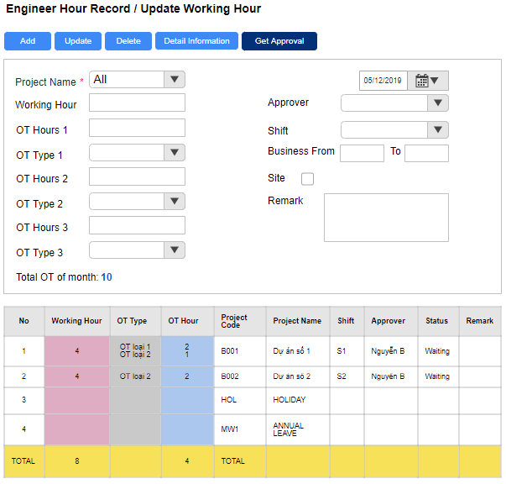
 |  | UI Elements
 |  | No | Element |  | Type |  | Detail
 |  | 1 | Đường dẫn tới màn hình |  | Link Text |  | Mặc định: hiển thị khi load page
5
1
 |  |  |  |  |  |  | Đường dẫn refer sheet BreadcrumbPage
3
4
6
8
2
 |  | 2 | Thanh menu |  | Button |  | Mặc định: hiển thị khi load page
 |  |  |  |  |  |  | Khi load page Enable các button (Add, Detail Information). Disable button (Update, Delete). Button Submit sẽ Enable khi status của record = Waiting, Rejected. Ngược lại sẽ Disable
21
9
 |  | 3 | Button Add |  | Button |  | Mặc định: enable khi chưa gửi yêu cầu duyệt hoặc đã gửi yêu cầu duyệt nhưng bị từ chối, disable khi đã gửi yêu cầu duyệt hoặc yêu cầu đã được phê duyệt (dựa vào status)
10
11
18
20
 |  |  |  |  |  |  | Mapping API (workLog_list): Nếu param [checkStatus] = 1 thì Disable button Add
12
13
19
 |  |  |  |  |  |  |  |  |  |  | Nếu param [checkStatus] = 0 thì Enable button Add
 |  |  |  |  |  |  | Button dùng để Add log work
14
15
45
22
46
 |  | 4 | Button Update |  | Button |  | Mặc định: enable khi chưa gửi yêu cầu duyệt hoặc đã gửi yêu cầu duyệt nhưng bị từ chối hoặc khi click vào một record
16
17
23
24
 |  |  |  |  |  |  |  |  | disable khi đã gửi yêu cầu duyệt hoặc yêu cầu đã được phê duyệt (dựa vào status) hoặc project đã bị unactive
47
48
25
 |  |  |  |  |  |  | Mapping API (workLog_list): Nếu param [checkStatus] = 1 thì Disable button Update
26
 |  |  |  |  |  |  |  |  |  |  | Nếu param [checkStatus] = 0 thì Enable button Update
49
50
43
44
 |  |  |  |  |  |  | Button dùng để update log work
51
52
 |  | 5 | Button Delete |  | Button |  | Mặc định: enable khi chưa gửi yêu cầu duyệt hoặc đã gửi yêu cầu duyệt nhưng bị từ chối hoặc khi click vào một record
 |  |  |  |  |  |  |  |  | disable khi đã gửi yêu cầu duyệt hoặc yêu cầu đã được phê duyệt (dựa vào status) hoặc project đã bị unactive
53
54
 |  |  |  |  |  |  | Mapping API (workLog_list): Nếu param [checkStatus] = 1 thì Disable button Delete
 |  |  |  |  |  |  |  |  |  |  | Nếu param [checkStatus] = 0 thì Enable button Delete
27
28
 |  |  |  |  |  |  | Button dùng để delete log work
 |  | 6 | Button Detail Information |  | Button |  | Mặc định: Enable khi load page
29
 |  |  |  |  |  |  | Button dùng để xem thông tin theo theo tháng. Khi click vào sẽ hiển thị page Inquiry Data (refer sheet Inquiry Data)
 |  | 8 | Button Get Approval |  | Button |  | Mặc định: enable khi chưa gửi yêu cầu duyệt hoặc đã gửi yêu cầu duyệt nhưng bị từ chối
 |  |  |  |  |  |  |  |  | disable khi đã gửi yêu cầu duyệt hoặc yêu cầu đã được phê duyệt (dựa vào status) hoặc data chưa có trong tbl workLog hoặc data đã có nhưng bị delete rồi
 |  |  |  |  |  |  | Mapping API (workLog_list): Nếu param [checkStatus] = 1 thì Disable button Get Approval
 |  |  |  |  |  |  |  |  |  |  | Nếu param [checkStatus] = 0 thì Enable button Get Approval
 |  |  |  |  |  |  | Button dùng để gửi yêu cầu
 |  | 9 | Vùng input data |  |  |  | Vùng chứa các field dùng để input data

30
31
32
33
34
35
36
37
38
39
 |  | 10 | Text "Project Name" |  | Label |  | Mặc định: Hiển thị khi load page
 |  |  |  |  |  |  | Text "Project Name"
 |  | 11 | Combobox chọn Project |  | Combobox |  | Mặc định: hiển thị khi load page
 |  |  |  |  |  |  | Sổ chọn project đã active
 |  |  |  |  |  |  | Quy tắc hiển thị: Hiển thị project name theo thứ tự abc
 |  | 55 | Text "Leave Day Type |  | Label |  | Mặc định; Hiển thị khi load page
 |  |  |  |  |  |  | Text "Leave Day Type"
 |  | 56 | Combobox chọn project default |  | Combobox |  | Mặc định sổ chọn tất cả các dự án default
 |  |  |  |  |  |  | Quy tắc hiển thị: Hiển thị project name theo thứ tự abc
 |  | 12 | Text "Working Hour" |  | Label |  | Mặc định: Hiển thị khi load page, có dấu "*" bắt buộc nhập
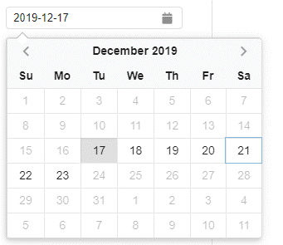
Calendar |  |  |  |  |  |  | Text "Working Hour"
 |  | 13 | Texbox nhập Working Hour |  | TextBox |  | Mặc định hiển thị khi load page. Maxlength = 4
 |  |  |  |  |  |  | Người dùng có thể nhập 1.5 hoặc nhập 1,5 đều được, khi lưu xuống DB sẽ lưu là 1.5
40
41
 |  | 14 | Text "OT Hours 1" |  | Label |  | Mặc định khi load page
 |  | 15 | TextBox nhập OT Hour 1 |  | Textbox |  | Mặc định hiển thị khi load page. Maxlength = 4
 |  |  |  |  |  |  | Người dùng có thể nhập 1.5 hoặc nhập 1,5 đều được, khi lưu xuống DB sẽ lưu là 1.5
 |  | 16 | Text "OT Type 1" |  | Label |  | Mặc định: Hiển thị khi load page
 |  |  |  |  |  |  | TextBox "OT Type"
 |  | 17 | Combobox chọn loại OT 1 |  | Combobox |  | Mặc định khi load page
42
 |  |  |  |  |  |  | Gồm các giá trị sau: Normal OT, OT Night (Night Shift), OT Night (Normal Shift), OT Weekend, OT Holiday, OT Night Weekend, OT Night Holiday, Night Shift
 |  | 47 | Text "OT Hours 2" |  | Label |  | Mặc định khi load page
 |  | 48 | TextBox nhập OT Hour 2 |  | Textbox |  | Mặc định hiển thị khi load page. Maxlength = 4
 |  |  |  |  |  |  | Người dùng có thể nhập 1.5 hoặc nhập 1,5 đều được, khi lưu xuống DB sẽ lưu là 1.5
 |  | 49 | Text "OT Type 2" |  | Label |  | Mặc định: Hiển thị khi load page
 |  |  |  |  |  |  | TextBox "OT Type"
 |  | 50 | Combobox chọn loại OT 2 |  | Combobox |  | Mặc định khi load page
 |  |  |  |  |  |  | Gồm các giá trị sau: Normal OT, OT Night (Night Shift), OT Night (Normal Shift), OT Weekend, OT Holiday, OT Night Weekend, OT Night Holiday, Night Shift
Thêm field chọn projectName và ghi chú |  | 51 | Text "OT Hours 3" |  | Label |  | Mặc định khi load page
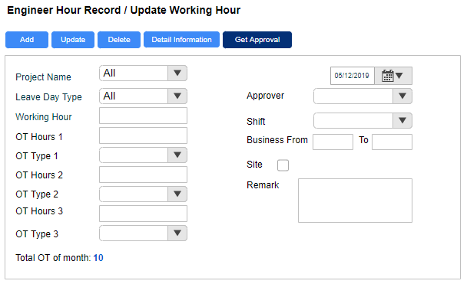
 |  | 52 | TextBox nhập OT Hour 3 |  | Textbox |  | Mặc định hiển thị khi load page. Maxlength = 4
 |  |  |  |  |  |  | Người dùng có thể nhập 1.5 hoặc nhập 1,5 đều được, khi lưu xuống DB sẽ lưu là 1.5
 |  | 53 | Text "OT Type 3" |  | Label |  | Mặc định: Hiển thị khi load page
 |  |  |  |  |  |  | TextBox "OT Type"
 |  | 54 | Combobox chọn loại OT 3 |  | Combobox |  | Mặc định khi load page
 |  |  |  |  |  |  | Gồm các giá trị sau: Normal OT, OT Night (Night Shift), OT Night (Normal Shift), OT Weekend, OT Holiday, OT Night Weekend, OT Night Holiday, Night Shift
55
56
 |  | 18 | Text "Approver" |  | Label |  | bắt buộc nhập data. Có dấu * bắt buộc nhập
 |  |  |  |  |  |  | Text :Approver"
 |  | 19 | Textbox hiển thị Approver |  | TextBox |  | Mặc định hiển thị khi load page
 |  |  |  |  |  |  | Combobox sổ chọn người duyệt: Sổ full họ và tên, và chỉ hiển thị những nhân viên có level là Manager và Director
 |  | 20 | TextBox hiển thị ngày đang được chọn |  | TextBox |  | Mặc định khi load page sẽ hiển thị ngày hiện tại
 |  |  |  |  |  |  | Textbox hiển thị ngày đang được chọn
 |  | 21 | calendar chọn ngày |  | Calendar |  | Mặc định hiển thị khi load page
 |  |  |  |  |  |  | Calendar để chọn ngày (xem hình design)
 |  |  |  |  |  |  | Chỉ enable 7 ngày tính từ ngày hiện tại lùi về trước, disable những ngày còn lại
 |  | 22 | Text Business from to |  | Label |  | Mặc định khi load page
 |  | 23 | TextBox chọn giờ phút bắt đầu |  | Texbox |  | Mặc định hiển thị khi load page
 |  |  |  |  |  |  | Cho phép chọn giờ:phút. Validate xem ở mục bên dưới
 |  | 24 | TextBox chọn giờ phút kết thúc |  | Texbox |  | Mặc định hiển thị khi load page
 |  |  |  |  |  |  | Cho phép chọn giờ:phút. Validate xem ở mục bên dưới
 |  | 25 | Text "Site" |  | Label |  | Mặc định hiển thị khi load page
Text giải thích khi chọn dự án default là Special Leave |  | 26 | Checkbox Site |  | CheckBox |  | Mặc định uncheck khi load page
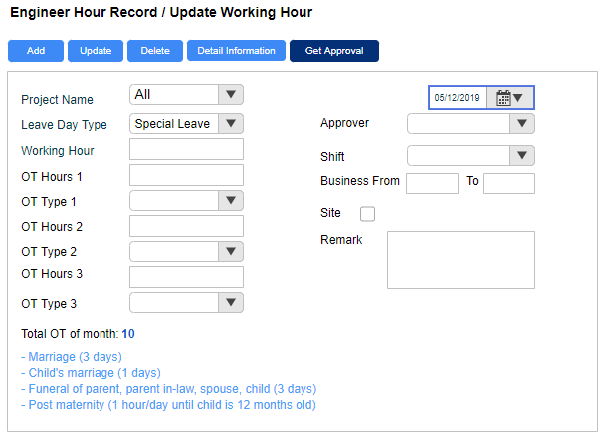
 |  | 27 | Text" Total OT Of Month" |  | Label |  | Mặc định hiển thị khi load page
 |  | 28 | Tổng số OT trong tháng |  | Label |  | Hiển thị tổng số OT (đã được duyệt, tức workLog.status = 2) trong tháng đang được click chọn tại element 20 (không phân biệt status)
 |  | 29 | Lưới dữ liệu |  |  |  | Mặc định hiển thị tất cả project ở dạng default. Hiển thị bao gồm (project code và project name)
 |  |  |  |  |  |  | Không sử dụng phân trang. Trường hợp trên max height 500px thì hiển thị thanh scroll. Khi click vào 1 record trên lưới sẽ view data lên element 9
 |  |  |  |  |  |  | Trường hợp không có data trong DB hoặc search không có data thì lưới dữ liệu chỉ hiển thị tiêu đề cột, đồng thời hiển thị message 018 (design xem ở sheet common
 |  |  |  |  |  |  | Quy tắc sắp xếp data trên lưới dữ liệu: Lưới dữ liệu sẽ chia ra 2 vùng để sắp xếp
 |  |  |  |  |  |  |  | Vùng 1: Những dự án không thuộc dự án default sẽ hiển thị bên trên lưới dữ liệu và được sắp xếp theo ngày tạo giảm dần (load page hay thực hiện add, update đều xử lý sort như này)
 |  |  |  |  |  |  |  | Vùng 2: Những dự án thuộc dự án default sẽ hiển thị bên dưới lưới dữ liệu và sắp xếp theo projectCode tăng dần ( load page hay thực hiện add, update đều xử lý sort như này)
 |  |  |  |  |  |  | Trường hợp: có nhiều loại OT trong 1 dự án thì lưới dữ liệu hiển thị theo dạng liệt kê (tương tự như 1 nhân viên có nhiều position và department)

 |  | 30 | Column No |  | Column |  | Mặc định: Hiển thị khi load page
 |  |  |  |  |  |  | Hiển thị số thứ tự tăng dần
 |  | 31 | Column Working Hour |  | Column |  | Mặc định: Hiển thị khi load page
 |  |  |  |  |  |  | Hiển thị số giờ làm việc, không cộng số giờ OT
 |  | 32 | Column OT Type |  | Column |  | Mặc định: Hiển thị khi load page
 |  |  |  |  |  |  | Hiển thị loại OT
 |  | 33 | Column OT Hour |  | Column |  | Hiển thị số giờ OT
 |  | 34 | Column Project Code |  | Column |  | Hiển thị mã dự án
57
 |  | 35 | Column Project Name |  | Column |  | Hiển thị tên dự án
 |  | 47 | Column Shift |  | Column |  | Hiển thị shift (S1 hoặc S2 hoặc S3) lấy từ workLog.shift
 |  | 36 | Column Approver |  | Column |  | Hiển thị tên người phê duyệt
 |  | 37 | Column Status |  | Column |  | Hiển thị status tương ứng lưu trong database
 |  | 38 | Column Remark |  | Column |  | Hiển thị remark
 |  | 39 | Hiển thị tháng đang được click chọn |  | Calendar |  | Hiển thị tháng năm đang được chọn
 |  | 40 | Button |  | Calendar |  | Nếu 7 ngày enable nằm trong cùng 1 tháng thì Disable button này, ngược lại thì enable
 |  | 41 | Button |  | Calendar |  | Disable button này
 |  | 42 | Ngày |  | Calendar |  | Chỉ enable 7 ngày tính từ ngày hiện tại lùi về trước, disable những ngày còn lại
 |  | 43 | Text "Remark" |  | Label |  | Hiển thị khi load page
 |  | 44 | Text editor nhập Remark |  | Text editor |  | Mặc định khi load page
 |  |  |  |  |  |  | Cho phép nhập text xuống dòng.
 |  | 45 | Text "Shift" |  | Label |  | Hiển thị khi load page
 |  | 46 | Combobox chọn Shift |  | Combobox |  | Mặc định hiển thị trống khi load page
 |  |  |  |  |  |  | Giá trị trong combobox gồm: S1, S2, S3
 |  | 57 | Text giải thích |  | Text |  | Khi click chọn dự án default tên là Special Leave (tên dự án không phân biệt viết hoa hay viết thường) thì sẽ hiển thị đoạn text như hình design
 |  |  |  |  |  |  | Đoạn text sẽ được fix cứng cho riêng dự án Special Leave và hiển thị như sau:
 |  |  |  |  |  |  |  | - Marriage (3 days)
 |  |  |  |  |  |  |  | - Child's marriage (1 days)
 |  |  |  |  |  |  |  | - Funeral of parent, parent in-law, spouse, child (3 days)
 |  |  |  |  |  |  |  | - Post maternity (1 hour/day until child is 12 months old)
 |  |  |  |  |  |  | Khi chọn dự án khác thì sẽ mất đoạn text này

 |  | Events
 |  | No | Event |  | Type |  | Detail
 |  | 0 | Init màn hình |  | Load page |  | Gọi API worklog_list (Refer file API > sheet worklog_list )
 |  |  |  |  |  |  |  | Request
 |  |  |  |  |  |  |  |  | [date] = ngày hiện tại
 |  |  |  |  |  |  |  | Response
 |  |  |  |  |  |  |  |  | [normalTime] = hiển thị tại element 31
 |  |  |  |  |  |  |  |  | [overtimeType] = hiển thị tại element 32
 |  |  |  |  |  |  |  |  | [overtime] = hiển thị tại element 33
 |  |  |  |  |  |  |  |  | [projectCode] = hiển thị tại element 34
 |  |  |  |  |  |  |  |  | [projectName] = hiển thị tại element 35
 |  |  |  |  |  |  |  |  | [shift] = hiển thị tại element 47
 |  |  |  |  |  |  |  |  | [approverName] = hiển thị tại element 36
 |  |  |  |  |  |  |  |  | [status] = hiển thị tại element 37
 |  |  |  |  |  |  |  |  | [remark] = hiển thị tại element 38
 |  |  |  |  |  |  |  |  | [totalOtOfMonth] = hiển thị tại element 28
 |  |  |  |  |  |  |  |  | Nếu giá trị trả về của param [code] = 200 => Hiển thị dữ liệu lên lưới dữ liệu
 |  |  |  |  |  |  |  |  | Nếu giá trị trả về của param [code] != 200 => Hiển thị page error (mã code 500 thì hiển thị 500, các mã lỗi còn lại thì hiển thị 404)
 |  |  |  |  |  |  | Trường hợp không có data trong DB: Lưới dữ liệu chỉ hiển thị tiêu đề cột và đồng thời hiển thị message 018
 |  |  |  |  |  |  | Data trả về trên lưới dữ liệu không phân trang và default sắp xếp giảm dần theo ngày update
 |  | 1 | Click vào text "Update Working Hour" |  | Click |  | Load lại page Update Working Hour
 |  |  | tại đường dẫn màn hình
 |  | 42 | Click chọn ngày |  | Click |  | Gọi API worklog_list (Refer file API > sheet worklog_list )
 |  |  |  |  |  |  |  | Request
 |  |  |  |  |  |  |  |  | [date] = ngày được click chọn
 |  |  |  |  |  |  |  | Response
 |  |  |  |  |  |  |  |  | [normalTime] = hiển thị tại element 31
 |  |  |  |  |  |  |  |  | [overtimeType] = hiển thị tại element 32
 |  |  |  |  |  |  |  |  | [overtime] = hiển thị tại element 33
 |  |  |  |  |  |  |  |  | [projectCode] = hiển thị tại element 34
 |  |  |  |  |  |  |  |  | [projectName] = hiển thị tại element 35
 |  |  |  |  |  |  |  |  | [shift] = hiển thị tại element 47
 |  |  |  |  |  |  |  |  | [approverName] = hiển thị tại element 36
 |  |  |  |  |  |  |  |  | [status] = hiển thị tại element 37
 |  |  |  |  |  |  |  |  | [remark] = hiển thị tại element 38
 |  |  |  |  |  |  |  |  | [totalOtOfMonth] = hiển thị tại element 28
 |  |  |  |  |  |  |  |  | Nếu giá trị trả về của param [code] = 200 => Hiển thị dữ liệu lên lưới dữ liệu
 |  |  |  |  |  |  |  |  | Trường hợp call API thất bại do Disconnect internet hoặc disconnect DB => Hiển thị error page
 |  |  |  |  |  |  | Trường hợp không có data trong DB: Lưới dữ liệu chỉ hiển thị tiêu đề cột và đồng thời hiển thị message 018
 |  |  |  |  |  |  | Data trả về trên lưới dữ liệu không phân trang và default sắp xếp giảm dần theo ngày update
 |  | 3 | Click vào button Add |  | Click |  | Gọi API worklog_create (refer file API > sheet worklog_create)
 |  |  |  |  |  |  |  | Request
 |  |  |  |  |  |  |  |  | [employeeId] = id của user đang login
 |  |  |  |  |  |  |  |  | [projectId] = giá trị trong element 11
 |  |  |  |  |  |  |  |  | [normalTime] = giá trị trong element 13
 |  |  |  |  |  |  |  |  | [overtime] = giá trị trong element 15
 |  |  |  |  |  |  |  |  | [overtimeType] = giá trị trong element 17
 |  |  |  |  |  |  |  |  | [date] = giá trị trong element 20
 |  |  |  |  |  |  |  |  | [remark] = giá trị trong element 44
 |  |  |  |  |  |  |  |  | [status] = 0 (Waiting)
 |  |  |  |  |  |  |  |  | [businessFrom] = giá trị trong element 23
 |  |  |  |  |  |  |  |  | [businessTo] = giá trị trong element 24
 |  |  |  |  |  |  |  |  | [site] = giá trị trong element 26
 |  |  |  |  |  |  |  |  | [shift] = giá trị tại element 46
 |  |  |  |  |  |  |  | Response
 |  |  |  |  |  |  |  |  | [normalTime] = hiển thị tại element 31
 |  |  |  |  |  |  |  |  | [overtimeType] = hiển thị tại element 32
 |  |  |  |  |  |  |  |  | [overtime] = hiển thị tại element 33
 |  |  |  |  |  |  |  |  | [projectCode] = hiển thị tại element 34
 |  |  |  |  |  |  |  |  | [projectName] = hiển thị tại element 35
 |  |  |  |  |  |  |  |  | [shift] = hiển thị tại element 47
 |  |  |  |  |  |  |  |  | [approverName] = hiển thị tại element 36
 |  |  |  |  |  |  |  |  | [status] = hiển thị tại element 37
 |  |  |  |  |  |  |  |  | [remark] = hiển thị tại element 38
 |  |  |  |  |  |  |  |  | Nếu giá trị trả về của param [http_code] = 200 => Hiển thị message code 004 và view dữ liệu mới được add lên lưới dữ liệu
 |  |  |  |  |  |  |  |  |  |  |  | Lưới dữ liệu sẽ load lại datatheo trạng thái default và element 9 trở về trạng thái default
 |  |  |  |  |  |  |  |  | Nếu giá trị trả về của param [http_code] != 200 => Hiển thị message code tùy theo param [error_code] trả về
 |  |  |  |  |  |  |  |  |  | Trường hợp bị trùng dữ liệu (trùng project, trùng employee, trùng ngày logwork): Hiển thị message code 027
 |  |  |  |  |  |  |  |  |  | Trường hợp insert thất bại: Hiển thị message code 010
 |  | 4 | Click vào button Update |  | Click |  | Kiểm tra nếu workLog.id = null
 |  |  |  |  |  |  | Gọi API worklog_create, xử lý tương tự như khi click vào button add
 |  |  |  |  |  |  | Ngược lại nếu workLog.id != null (tức đã tồn tại trong tbl workLog) thì thực hiện
 |  |  |  |  |  |  | Gọi API worklog_update (refer file API > sheet worklog_list)
 |  |  |  |  |  |  |  | Request
 |  |  |  |  |  |  |  |  | [projectId] = giá trị trong element 11
 |  |  |  |  |  |  |  |  | [normalTime] = giá trị trong element 13
 |  |  |  |  |  |  |  |  | [overtime] = giá trị trong element 15
 |  |  |  |  |  |  |  |  | [overtimeType] = giá trị trong element 17
 |  |  |  |  |  |  |  |  | [date] = giá trị trong element 20
 |  |  |  |  |  |  |  |  | [remark] = giá trị trong element 44
 |  |  |  |  |  |  |  |  | [businessFrom] = giá trị trong element 23
 |  |  |  |  |  |  |  |  | [businessTo] = giá trị trong element 24
 |  |  |  |  |  |  |  |  | [site] = giá trị trong element 26
 |  |  |  |  |  |  |  |  | [shift] = giá trị tại element 46
 |  |  |  |  |  |  |  | Response
 |  |  |  |  |  |  |  |  | [normalTime] = hiển thị tại element 31
 |  |  |  |  |  |  |  |  | [overtimeType] = hiển thị tại element 32
 |  |  |  |  |  |  |  |  | [overtime] = hiển thị tại element 33
 |  |  |  |  |  |  |  |  | [projectCode] = hiển thị tại element 34
 |  |  |  |  |  |  |  |  | [projectName] = hiển thị tại element 35
 |  |  |  |  |  |  |  |  | [shift] = hiển thị tại element 47
 |  |  |  |  |  |  |  |  | [approverName] = hiển thị tại element 36
 |  |  |  |  |  |  |  |  | [status] = hiển thị tại element 37
 |  |  |  |  |  |  |  |  | [remark] = hiển thị tại element 38
 |  |  |  |  |  |  |  |  | Nếu giá trị trả về của param [http_code] = 201 => Hiển thị message code 004 và view dữ liệu mới được add lên lưới dữ liệu
 |  |  |  |  |  |  |  |  |  |  |  | Lưới dữ liệu vẫn giữ nguyên (nếu trước đó có thực hiện search) và element 9 trở lại default
 |  |  |  |  |  |  |  |  | Nếu giá trị trả về của param [http_code] != 201 => Hiển thị message code tùy theo param [error_code] trả về
 |  |  |  |  |  |  |  |  |  | Trường hợp bị trùng dữ liệu (trùng project và trùng employee): Hiển thị message code 027
 |  |  |  |  |  |  |  |  |  | Trường hợp update thất bại: Hiển thị message code 010
 |  | 5 | Click vào button Delete |  | click button |  | Click chọn record cần delete => data được hiển thị tương ứng trêng element 9
 |  |  |  |  |  |  | Gọi API worklog_delete (Refer file API > sheet worklog_delete)
 |  |  |  |  |  |  |  | Request
 |  |  |  |  |  |  |  |  | [id] = id của record đang được chọn
 |  |  |  |  |  |  |  | Response
 |  |  |  |  |  |  |  |  | Nếu giá trị trả về của param [http_code] = 200 => Hiển thị message code 004 và không hiển thị record này trên lưới dữ liệu
 |  |  |  |  |  |  |  |  | Nếu giá trị trả về của param [http_code] != 200 => Hiển thị message code tùy theo param [error_code] trả về
 |  |  |  |  |  |  |  |  |  | Nếu workLog.status = Submitted => Hiển thị message code 030
 |  |  |  |  |  |  |  |  |  | Nếu workLog.status = Approved => Hiển thị message code = 031
 |  |  |  |  |  |  |  |  |  | (các status còn lại đều có thể delete được)
 |  |  |  |  |  |  |  |  |  | Trường hợp không xóa được record (các trường hợp còn lại): Hiển thị message code 010
 |  | 6 | Click vào button Detail Information |  | Click Button |  | Move tới page Inquiry Data
 |  | 8 | Click button Get Approval |  | Click Button |  | Gọi API getapproval (refer file API > sheet getapproval)
 |  |  |  |  |  |  |  | Request
 |  |  |  |  |  |  |  |  | [employeeId] = id của user đang login
 |  |  |  |  |  |  |  |  | [date] = ngày đang được chọn
 |  |  |  |  |  |  |  | Response
 |  |  |  |  |  |  |  |  | [status] = 1 (Submitted) và hiển thị tại element 37
 |  |  |  |  |  |  |  |  | Nếu giá trị trả về của param [http_code] = 201 => Đổi status = Submitted và hiển thị message code 004 và hiển thị lên lưới dữ liệu
 |  |  |  |  |  |  |  |  | Nếu giá trị trả về của param [http_code] != 201 (update thất bại) => Hiển thị message code 010

 |  | Validate
 |  | No | Elements |  | Type |  | Detail
 |  | 13 | Textbox chọn Working Hour |  | Validate |  | Bắt buộc phải chọn data trước khi click button Add và Update
 |  | 19 | Combobox chọn Approver |  |  |  | hiển thị error message code 029 cho trường hợp không nhập data hay data nhập là giá trị default All: (Refer sheet Common)
 |  |  |  |  |  |  |  | Tiếng anh: [Tên field tiếng anh] is is required
 |  |  |  |  |  |  |  | Tiếng việt : Bắt buộc nhập [Tên field tiếng việt]
 |  |  | Textbox nhập Working Hour và |  | Validate |  | Trường hợp giờ OT ( giờ OT 1, giờ OT 2, giờ OT 3) > giờ Working Hour thì hiển thị message code 032 ở dưới textbox nhập OT Hour
 |  |  | textbox nhập OT hour |  |  |  | Tổng giờ OT 1,2,3 > giờ Working Hour thì hiển thị message code 036 ở dưới textbox nhập working hour
 |  |  |  |  |  |  | Validate không cho input chữ, nếu input chữ thì hiển thị message 029
 |  |  |  |  |  |  | Trường hợp nhập số âm hoặc số 0 thì hiển thị message Code 035
 |  | 14 | TextBox nhập OT Hour |  | Validate |  | Trường hợp chỉ input data 1 trong 2 trường thì hiển thị message code 029 cho trường không nhập data
 |  | 16 | Combobox chọn OT Type |  |  |  | Trường hợp cả 2 trường đều đã input data thì không hiển thị message
 |  |  |  |  |  |  | Trường hợp cả 2 trường đều không input data thì không hiển thị message
 |  | 23 | TextBox chọn giờ bắt đầu |  | Validate |  | Giờ bắt đầu < giờ kết thúc (element 24)
 |  |  |  |  |  |  | Trường hợp nếu có input giờ kết thúc mà không input giờ bắt đầu thì hiển thị message code 029
 |  | 24 | TextBox chọn giờ kết thúc |  | Validate |  | Giờ bắt đầu (element 23) < giờ kết thúc (element 24)
 |  |  |  |  |  |  | Trường hợp giờ kết thúc <= giờ bắt đầu thì hiển thị message code 033
 |  |  |  |  |  |  | Trường hợp nếu có input giờ bắt đầu mà không input giờ kết thúc thì hiển thị message code 029
 |  | 11 | Combobox project name |  | Validate |  | Bắt buộc phải chọn data 1 trong 2 combobox trước khi click button Add và Update
 |  | 56 | Combobox leave day type |  |  |  | Hiển thị error message code 037 ở dưới field Project Name cho trường hợp cả hai field không nhập data hay cả hai đều là giá trị default All hoặc cả hai đều chọn giá trị khác default

Inquiry Data
【ER Management】 | Detail Design |  |  | Create Date |  | 16/12/2019

 | [Inquiry Data] |  |  | Last Update

Screen Name : Inquiry Data

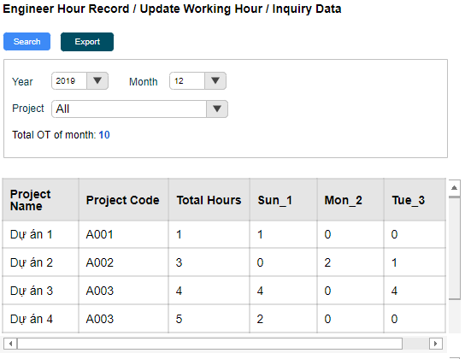
1
2
3
 |  | UI Elements
 |  | No | Element |  | Type |  | Detail
 |  | 1 | Đường dẫn tới màn hình |  | Link Text |  | Mặc định: hiển thị khi load page
6
8
 |  |  |  |  |  |  | Đường dẫn refer sheet BreadcrumbPage
5
7
4
 |  | 2 | Button Search |  | Button |  | Mặc định: Enable khi load page
9
 |  |  |  |  |  |  | Button dùng để tìm kiếm data theo điều kiện search
10
26
 |  | 3 | Button Export |  | Button |  | Disable khi lưới dữ liệu trống hoặc giá trị của param isapprove = 1
 |  |  |  |  |  |  | Enable khi lưới dữ liệu có data hoặc giá trị của param isapprove = 0
11
12
 |  |  |  |  |  |  | Button dùng để export data theo lưới dữ liệu
 |  |  |  |  |  |  | Trường hợp chọn tháng, không chọn From Date, To Date => Click button Export sẽ ra báo cáo theo tháng (từ ngày 01 đến ngày cuối tháng)
14
15
16
17
13
 |  |  |  |  |  |  | Trường hợp chọn cả tháng và From Date, To Date => Click button Export sẽ ra báo cáo theo tháng (từ ngày 01 đến ngày cuối tháng)
 |  |  |  |  |  |  | Trường hợp không chọn tháng, chọn From Date, To Date => Click button Export sẽ ra báo cáo theo ngày được chọn
 |  | 4 | Vùng input data |  |  |  | Vùng chứa các field dùng để input data

 |  | 5 | Text "Year" |  | Label |  | Mặc định: Hiển thị khi load page
 |  |  |  |  |  |  | Text "Year"
 |  | 6 | Combobox chọn năm |  | Combobox |  | Mặc định: Hiển thị năm hiện tại khi load page
 |  |  |  |  |  |  | Sổ chọn năm. Lấy lùi về 10 năm tính từ năm hiện tại. VD năm hiện tại là 2019 thì combobox sẽ hiển thị từ năm 2010 đến 2019

18
20
21
19
 |  | 7 | Text "Month" |  | Label |  | Mặc định: Hiển thị khi load page
 |  |  |  |  |  |  | Text "Month"
 |  | 8 | Combobox chọn tháng |  | Combobox |  | Mặc định hiển thị tháng hiện tại khi load pagekhi load page
 |  |  |  |  |  |  | Sổ chọn tháng từ 01 đến 12
22
 |  | 9 | Text "Project" |  | Label |  | Mặc định khi load page
 |  | 10 | Combobox chọn project |  | Combobox |  | Mặc định hiển thị khi load page
23
 |  |  |  |  |  |  | Sổ chọn project đã active
24
 |  |  |  |  |  |  | Quy tắc hiển thị: Hiển thị project name theo thứ tự abc
25
 |  | 11 | Text "Total OT of month" |  | Label |  | Mặc định hiển thị khi load page
 |  |  |  |  |  |  | Text "Total OT of month"
 |  | 12 | Tổng số giờ OT theo tháng đang được chọn |  | Label |  | Mặc định khi load page
 |  |  |  |  |  |  | Hiển thị tổng số OT (đã được duyệt, tức workLog.status = 2) trong tháng đang được chọn
Giao diện lưới dữ liệu hiển thị TOTAL (thuộc element 13) |  | 13 | Lưới dữ liệu 1 |  | Table |  | Mặc định hiển thị khi load page sẽ hiển thị những dự án default (project.defaultProject = 1) và data hiển thị sẽ theo tháng của ngày hiện tại
 |  |  |  |  |  |  | Không sử dụng phân trang và mặc định sắp xếp theo thứ tự như sau:
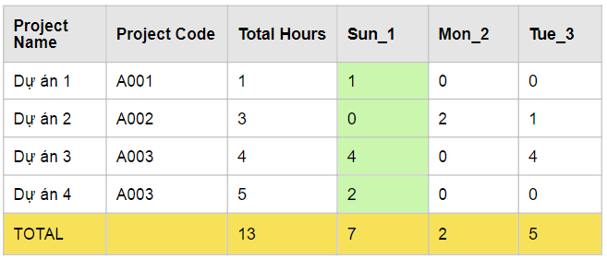
 |  |  |  |  |  |  |  | Những project default sẽ hiển thị xuống dưới và sắp xếp theo projectCode tăng dần
 |  |  |  |  |  |  |  | Những project còn lại sẽ hiển thị lên trên và sắp xếp theo ngày tạo giảm dần
 |  |  |  |  |  |  | Trường hợp không có data trong DB hoặc search không có data thì lưới dữ liệu chỉ hiển thị tiêu đề cột, đồng thời hiển thị message 018 (design xem ở sheet common)
 |  | 14 | Column Project Name |  | Column |  | Mặc định hiển thị khi load page
 |  |  |  |  |  |  | Hiển thị tên project name mà nhân viên đã log work trong tháng đang được chọn
 |  | 15 | Column Project Code |  | Column |  | Mặc định hiển thị khi load page
 |  |  |  |  |  |  | Hiển thị tên project code mà nhân viên đã log work trong tháng đang được chọn
 |  | 16 | Column Total Hours |  | Column |  | Mặc định hiển thị khi load page
 |  |  |  |  |  |  | Hiển thị tổng số giờ làm việc trong tháng theo từng project. Cộng tổng theo hàng ngang
 |  | 17 | Cụm column thể hiện số ngày làm việc |  | Column |  | Mặc định hiển thị khi load page
 |  |  | theo từng ngày (cột dọc) và từng project |  |  |  | Hiển thị số giờ làm việc (workLog.normalTime) theo từng ngày (cột dọc) và từng project (cột ngang)
 |  |  | (cột ngang) |  |  |  | Quy tắc hiển thị tiêu đề cột: [thứ ]+"_"+[ngày]. VD thứ 2 ngày 1 thì sẽ thể hiện là Mon_1
27
 |  |  |  |  |  |  | Bắt đầu từ ngày 1 đến ngày cuối cùng của tháng đang được chọn. Mỗi ngày sẽ là một cột
28
 |  |  |  |  |  |  | Những ngày thứ 7 và chủ nhật sẽ hiển thị màu xanh (như hình design)
 |  |  |  |  |  |  | Khi double click vào 1 ô dữ liệu sẽ hiển thị popup cho phép update thông tin (xem mô tả ở bên dưới)
 |  |  |  |  |  |  | Những data đã được duyệt thì khi double click vào ô dữ liệu sẽ không hiển thị popup
Template báo cáo |  | 18 | thanh scroll cho bảng |  | thanh scroll |  | thanh scroll cho bảng dữ liệu của element 13
Sheet 1
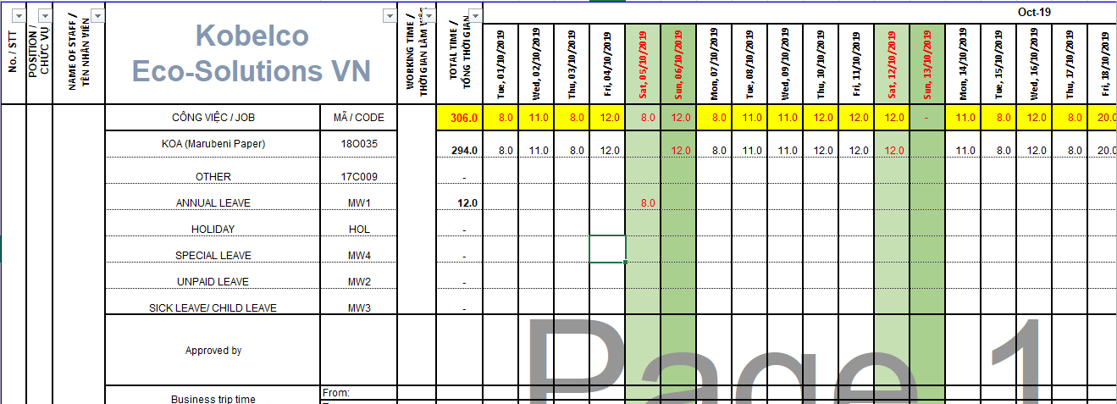
34
 |  | 19 | Lưới dữ liệu 2 |  |  |  | Mặc định hiển thị khi load page
35
 |  |  |  |  |  |  | Không sử dụng phân trang
 |  |  |  |  |  |  | Trường hợp không có data trong DB hoặc search không có data thì lưới dữ liệu vẫn hiển thị 3 dòng (Business From, Business To, Site) và column gồm các ngày từ ngày 01 đến ngày cuối tháng
 |  | 20 | Column Item |  | Column |  | Hiển thị (Business From, Business To, Site)
31
32
33
 |  | 21 | Cụm column thể hiện thông tin |  | Column |  | Mặc định hiển thị khi load page
30
 |  |  | (Business From, Business To, Site) |  |  |  | Hiển thị thông tin (Business From, Business To, Site) theo từng ngày (cột dọc)
 |  |  | theo từng ngày (cột dọc) |  |  |  | Quy tắc hiển thị tiêu đề cột: [thứ ]+"_"+[ngày]. VD thứ 2 ngày 1 thì sẽ thể hiện là Mon_1
29
37
 |  |  |  |  |  |  | Bắt đầu từ ngày 1 đến ngày cuối cùng của tháng đang được chọn. Mỗi ngày sẽ là một cột
 |  | 22 | Row Business From |  | Row |  | Mặc định hiển thị khi load page, chỉ view dữ liệu không bật popup
 |  |  |  |  |  |  | Hiển thị giờ bắt đầu (workLog.businessFrom)
38
36
 |  | 23 | Row Business To |  | Row |  | Mặc định hiển thị khi load page, chỉ view dữ liệu không bật popup
 |  |  |  |  |  |  | Hiển thị giờ kết thúc (workLog.businessTo)
46
 |  | 24 | Row Site |  | Row |  | Mặc định hiển thị khi load page, chỉ view dữ liệu không bật popup
 |  |  |  |  |  |  | Hiển thị checkbox check or uncheck tương ứng theo từng ngày (workLog.site)
 |  | 25 | thanh scroll cho bảng |  | thanh scroll |  | thanh scroll cho bảng dữ liệu của element 19
 |  | 26 | Button Add |  | Button |  | Mặc định hiển thị khi load page
 |  |  |  |  |  |  | Khi chọn project và click button Add thì sẽ thêm Project này xuống lưới dữ liệu. Nếu project này đã tồn tại ở lưới dữ liệu thì hiển thị message code 027
 |  |  |  |  |  |  | Nếu chọn project default thì disable button Add
39
40
 |  | 27 | Text "TOTAL" |  | Label |  | Mặc định hiển thị khi load page
 |  | 28 | Tổng giá trị của từng cột |  | Row |  | Mặc định khi load page. Hiển thị màu vàng cho dòng dữ liệu (như hình design)
 |  |  |  |  |  |  | Tính tổng giá trị của từng cột
41
 |  | 29 | Cột No/STT |  |  |  | Hiển thị mã nhân viên (employee.employeeCode]
42
 |  | 30 | Cột Position/Chức vụ |  |  |  | Hiển thị tên chức vụ (position.description). Trường hợp nhiều position thì thực hiện nối chuỗi như sau: [position1]+"/"+" "+[position2]
43
 |  | 31 | Cột tên nhân viên |  |  |  | Hiển thị họ và tên nhân viên (employee.lastName + employee.firstName)
44
 |  | 32 | Cột công việc/Job |  |  |  | Hiển thị tên dự án (project.projectName).
 |  | 33 | Cột mã/code |  |  |  | Hiển thị mã dự án (project.projectCode)
 |  | 34 | Dòng hiển thị tháng năm |  |  |  | Hiển thị tháng - năm đang xuất báo cáo
 |  | 35 | Cụm data thể hiện từ ngày đầu tháng tới |  |  |  | Hiển thị từ ngày đầu tháng tới ngày cuối tháng
 |  |  | ngày cuối tháng |  |  |  | Thứ 7 và chủ nhật sẽ hiển thị màu xanh như hình design
 |  |  |  |  |  |  | Quy tắc hiển thị tên cột: thứ,ngày tháng năm
45
 |  | 36 | Dòng tổng data theo từng cột |  |  |  | Sum các giá trị theo từng cột. Đặt công thức excel sẽ tự tính giá trị
 |  | 37 | Hiển thị số giờ làm việc |  |  |  | Hiển thị số giờ làm việc lấy từ workLog.nomalTime
Sheet Project |  | 38 | Cột tổng data theo từng hàng |  |  |  | Sum các giá trị theo từng hàng
 |  | 39 | Hàng hiển thị Business From |  |  |  | Hiển thị giờ phút lấy từ workLog.businessFrom
 |  | 40 | Hàng hiển thị Business To |  |  |  | Hiển thị giờ phút lấy từ workLog.businessTo
47
 |  | 41 | Giá trị OT theo từng ngày, từng loại |  |  |  | Hiển thị giá trị OT (overtime.overtimeHour) theo từng ngày từng loại
 |  | 42 | Tổng OT theo hàng |  |  |  | Hiển thị tổng giá trị OT theo từng hàng. Lấy trong bảng overtime
 |  | 43 | Shift |  |  |  | Hiển thị shift theo từng ngày (workLog.shift)
 |  | 44 | Site |  |  |  | Hiển thị giá trị Site nếu ngày đó có đi Site (workLog.site = 1)
 |  | 45 | Remark |  |  |  | Hiển thị remark (workLog.remark) thoe từng ngày
 |  | 46 | Họ và tên người duyệt |  |  |  | Hiển thị họ và tên người duyệt tại ô này, những ô còn lại của dòng này sẽ để trống
 |  | 47 | Sheet project |  |  |  | Đổ data từ bộ danh mục project. Mapping db như hình design
 |  | 48 | Sheet OT Type |  |  |  | Fix cứng không thay đổi dữ liệu
 |  | 49 | Tên của popup |  | Text |  | Hiển thị text "Total Record Detail/ Update" và có gạch chân
 |  | 50 | Mã nhân viên - Họ và tên nhân viên |  | Text |  | Hiển thị mã nhân viên - Họ và tên nhân viên đang được chọn
 |  | 51 | Mã dự án |  | Text |  | Hiển thị mã dự án (project.projectCode)
Sheet OT Type |  | 52 | Tên dự án |  | Text |  | Hiển thị tên dự án (project.projectName).
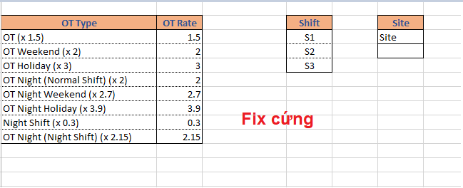
 |  | 53 | Period |  | Text |  | Hiển thị tháng - năm đang xem. Format như hình design
 |  | 54 | Date |  | Text |  | Hiển thị ngày tháng năm đang được xem. Format như hình design
 |  | 55 | Textbox nhập working hour |  | Textbox |  | Hiển thị số giờ làm việc lấy từ workLog.nomalTime
 |  |  |  |  |  |  | Cho phép update thông tin
 |  | 56 | Combobox chọn loại OT 1 |  | Combobox |  | Hiển thị loại OT (workLog.overtimeType)
 |  |  |  |  |  |  | Cho phép chỉnh sửa thông tin
48
 |  | 57 | Textbox nhập OT hour 1 |  | Textbox |  | Hiển thị số giờ làm việc lấy từ workLog.overtime
 |  |  |  |  |  |  | Cho phép update thông tin
 |  | 58 | Combobox chọn loại OT 2 |  | Combobox |  | Hiển thị loại OT (workLog.overtimeType)
 |  |  |  |  |  |  | Cho phép chỉnh sửa thông tin
 |  | 59 | Textbox nhập OT hour 2 |  | Textbox |  | Hiển thị số giờ làm việc lấy từ workLog.overtime
 |  |  |  |  |  |  | Cho phép update thông tin
 |  | 60 | Combobox chọn loại OT 3 |  | Combobox |  | Hiển thị loại OT (workLog.overtimeType)
 |  |  |  |  |  |  | Cho phép chỉnh sửa thông tin
 |  | 61 | Textbox nhập OT hour 3 |  | Textbox |  | Hiển thị số giờ làm việc lấy từ workLog.overtime
Popup hiển thị khi muốn update thông tin logwork |  |  |  |  |  |  | Cho phép update thông tin
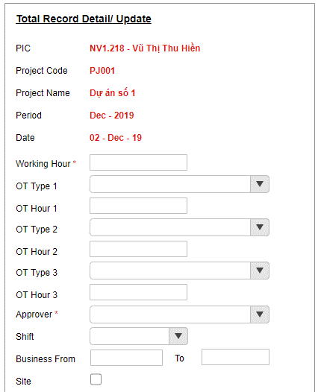
 |  | 62 | Combobox chọn người duyệt |  | Combobox |  | Hiển thị người duyệt lấy từ workLog.approverId
49
 |  |  |  |  |  |  | Cho phép update thông tin
 |  | 63 | Combobox chọn Shift |  | Combobox |  | Hiển tthijshift tương ứng
50
 |  |  |  |  |  |  | Cho phép update thông tin
 |  | 64 | Textbox chọn giờ phút (businees from) |  | Textbox |  | Hiển thị giờ phút tương ứng
51
 |  |  |  |  |  |  | Cho phép update thông tin
52
 |  | 65 | Textbox chọn giờ phút (businees to) |  | Textbox |  | Hiển thị giờ phút tương ứng
 |  |  |  |  |  |  | Cho phép update thông tin
53
 |  | 66 | Checkbox site |  | Checkbox |  | Hiển thị có đi site hay không
54
 |  |  |  |  |  |  | Cho phép update thông tin
 |  | 67 | Textarea nhập remark |  | Textarea |  | Hiển thị remark (workLog.remark)
55
 |  |  |  |  |  |  | Cho phép update thông tin
56
 |  | 68 | Button Save |  | Button |  | Khi click button này thực hiện kiểm tra validate
 |  |  |  |  |  |  | Nếu validate đúng thì thực hiện update thông tin và tắt popup
57
 |  |  |  |  |  |  | Nếu validate sai thì thực hiện hiển thị error message (xem ở mục validate)
58
 |  | 69 | Button Cancel |  | Button |  | Khi click button nnayfthuwcj hiện tắt popup và không thực hiện update thông tin
 |  |  | Khi tắt popup |  |  |  | Thực hiện gọi lại API inquirydata_list để lấy được thông tin mới nhất
59
 |  | 70 | Chọn ngày bắt đầu xuất báo cáo |  | DateTime |  | Cho chọn ngày bắt đầu xuất báo cáo. Mặc định khi load page sẽ hiển thị ngày hiện tại
60
 |  | 71 | Chọn ngày kết thúc xuất báo cáo |  | DateTime |  | Cho chọn ngày kết thúc xuất báo cáo. Mặc định khi load page sẽ là ngày hiện tại
 |  | 72 | Tên popup |  | Label |  | Hiển thị teên popup như hình design
61
 |  | 73 | Combobox chọn người Approve |  | Combobox |  | Sổ chọn tất cả employee có level = 2 OR 3
62
 |  |  |  |  |  |  | Hiển thị họ và tên của nhân viên. Sắp xếp abc theo employee.lastName
 |  | 74 | Calendar chọn ngày bắt đầu |  | Calendar |  | Hiển thị calendar chọn ngày bắt đầu
63
 |  |  |  |  |  |  | Calendar chỉ hiển thị tháng đang được view tại màn hình inquiry data
64
65
 |  | 75 | Calendar chọn ngày kết thúc |  | Calendar |  | Hiển thị calendar chọn ngày kết thúc
 |  |  |  |  |  |  | Calendar chỉ hiển thị tháng đang được view tại màn hình inquiry data
66
 |  | 76 | Button Get Approval |  | Button |  | Mặc định enable khi lưới dữ liệu có data, Disable khi lưới dữ liệu k có data
 |  |  |  |  |  |  | Khi click button thực hiện đổi status của những record có status = waiting thành status = Submitted
67
 |  | 77 | Button Cancel |  | Button |  | Mặc định enable khi load popup
68
69
 |  |  |  |  |  |  | Khi click button thực hiện tắt popup

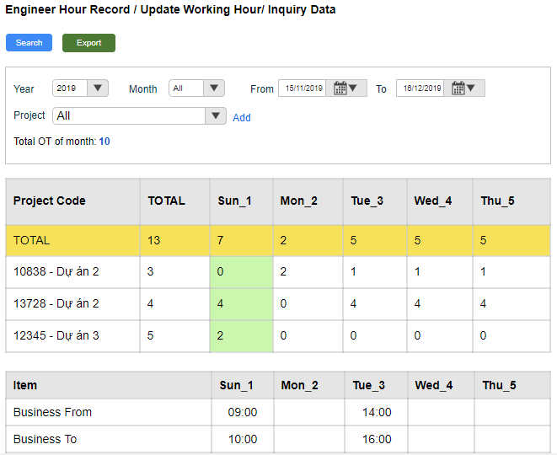
Bổ sung thêm chức năng xuất báo cáo chọn từ ngày đến ngày
 |  | Events
 |  | No | Event |  | Type |  | Detail
 |  | 0 | Init màn hình |  | Load page |  | Gọi API inquiry_list (Refer file API > sheet inquiry_list )
 |  |  |  |  |  |  |  | Request
 |  |  |  |  |  |  |  |  | [employeeId] = user đang login
70
71
 |  |  |  |  |  |  |  |  | [month] = giá trị tại element 6
 |  |  |  |  |  |  |  |  | [year] = giá trị tại element 8
 |  |  |  |  |  |  |  | Response
 |  |  |  |  |  |  |  |  | [projectCode] = hiển thị tại element 15
 |  |  |  |  |  |  |  |  | [projectName] = hiển thị tại element 14
 |  |  |  |  |  |  |  |  | [date] = hiển thị tại element 17
 |  |  |  |  |  |  |  |  | [normalTime] = hiển thị tại element 17
 |  |  |  |  |  |  |  |  | [businessFrom] = hiển thị tại element 22
 |  |  |  |  |  |  |  |  | [businessTo] = hiển thị tại element 23
 |  |  |  |  |  |  |  |  | [site] = hiển thị tại element 24
 |  |  |  |  |  |  |  |  | [totalHours] = hiển thị tại element 16
 |  |  |  |  |  |  |  |  | [totalOtOfMonth] = hiển thị tại element 12
 |  |  |  |  |  |  |  |  | Nếu giá trị trả về của param [code] = 200 => Hiển thị dữ liệu lên lưới dữ liệu
 |  |  |  |  |  |  |  |  | Nếu giá trị trả về của param [code] != 200 => Hiển thị page error (mã code 500 thì hiển thị 500, các mã lỗi còn lại thì hiển thị 404)
 |  |  |  |  |  |  | Trường hợp không có data trong DB: Lưới dữ liệu chỉ hiển thị tiêu đề cột và đồng thời hiển thị message 018
 |  |  |  |  |  |  | Data trả về trên lưới dữ liệu không phân trang và luôn hiển thị dự án default sắp xếp projectCode tăng dần
 |  | 2 | Click button search |  | Click button |  | Gọi API inquiry_list (Refer file API > sheet inquiry_list )
 |  |  |  |  |  |  |  | Request
 |  |  |  |  |  |  |  |  | [employeeId] = user đang login
 |  |  |  |  |  |  |  |  | [projectId] = giá trị tại element 10
 |  |  |  |  |  |  |  |  | [month] = giá trị tại element 6
 |  |  |  |  |  |  |  |  | [year] = giá trị tại element 8
 |  |  |  |  |  |  |  | Response
 |  |  |  |  |  |  |  |  | [projectCode] = hiển thị tại element 15
 |  |  |  |  |  |  |  |  | [projectName] = hiển thị tại element 14
Popup hiển thị khi click button Get Approval |  |  |  |  |  |  |  |  | [date] = hiển thị tại element 17
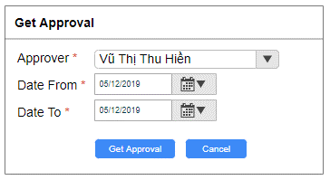
 |  |  |  |  |  |  |  |  | [normalTime] = hiển thị tại element 17
72
 |  |  |  |  |  |  |  |  | [businessFrom] = hiển thị tại element 22
 |  |  |  |  |  |  |  |  | [businessTo] = hiển thị tại element 23
73
 |  |  |  |  |  |  |  |  | [site] = hiển thị tại element 24
 |  |  |  |  |  |  |  |  | [totalHours] = hiển thị tại element 16
74
 |  |  |  |  |  |  |  |  | [totalOtOfMonth] = hiển thị tại element 12
75
 |  |  |  |  |  |  |  |  | Nếu giá trị trả về của param [code] = 200 => Hiển thị dữ liệu lên lưới dữ liệu
76
77
 |  |  |  |  |  |  |  |  | Nếu giá trị trả về của param [code] != 200 => Hiển thị page error (mã code 500 thì hiển thị 500, các mã lỗi còn lại thì hiển thị 404)
 |  |  |  |  |  |  | Trường hợp không có data trong DB: Lưới dữ liệu chỉ hiển thị tiêu đề cột và đồng thời hiển thị message 018
 |  |  |  |  |  |  | Data trả về trên lưới dữ liệu không phân trang và luôn hiển thị dự án default sắp xếp projectCode tăng dần
 |  |  |  |  |  |  |  | Trường hợp search dự án không default => lưới dữ liệu hiển thị dự án không default lên đầu tiên, sau đó là các dự án default và sắp xếp theo projectCode tăng dần
 |  |  |  |  |  |  |  | Trường hợp search dự án default => lưới dữ liệu hiển thị các dự án default và sắp xếp theo projectCode tăng dần
 |  |  |  |  |  |  |  | Trường hợp search dự án không có dữ liệu log work => lưới dữ liệu hiển thị các dự án default và sắp xếp theo projectCode tăng dần và hiển thị message code 018
 |  | 3 | Click vào button Export |  | Click |  | Gọi API RequestSecretKey (Refer file API > sheet RequestSecretKey)
 |  |  |  |  |  |  |  |  | Thành công: giá trị trả về của param [http_code] = 200 =>Trả về SecretKey của param [secretKey] trả về
 |  |  |  |  |  |  |  |  | Thất bại: giá trị trả về của param [http_code] != 200 => Hiển thị page error (404)
 |  |  |  |  |  |  |  |  | Kiểm tra [secretKey] có hợp lệ hay không
 |  |  |  |  |  |  |  |  |  | Thực hiện decode key chứa trong param [secret_key]
 |  |  |  |  |  |  |  |  |  | Verify key có đúng hay không (so sánh thông tin đã decode ra với thông tin của user đang thao tác)
 |  |  |  |  |  |  |  |  |  | Nếu key không hợp lệ => Hiển thị page error (404)
 |  |  |  |  |  |  |  |  |  | Nếu key đúng => kiểm tra key đã được sử dụng hay chưa
 |  |  |  |  |  |  |  |  | Kiểm tra trong bảng keyHistory
 |  |  |  |  |  |  |  |  |  | Nếu key đã tồn tại trong bảng này => key đã được dùng => Hiển thị page error (404)
 |  |  |  |  |  |  |  |  |  | Nếu key không tồn tại trong bảng này => key chưa được dùng => thực hiện export data đồng bộ theo lưới dữ liệu (dựa vào URL có chứa param)
 |  |  |  |  |  |  | Template và matching column DB xem chi tiết ở hình design. Tên file theo quy tắc [last name]+" "+[first name]+" "+[month]+" "+ [year]
 |  |  |  |  |  |  | Tên sheet 1 sẽ theo quy tắc sau: ER_employeeCode_Năm+tháng, VD ER_NV.001_201912
 |  |  |  |  |  |  | Tên file khi xuất từ ngày đến ngày có quy tắc [last name]+" "+[first name]+" "+[thời gian bắt đầu]+" "+ [thời gian kết thúc], VD Vũ Thị Thu Hiền 15012019 15022019
 |  |  |  |  |  |  | Tên sheet 1 sẽ theo quy tắc sau: ER_employeeCode_thời gian bắt đầu_thời gian kết thúc, VD ER_NV.001_15012019_15022019
 |  |  | Double click trên lưới dữ liệu để hiển thị |  | Click |  | Gọi API addnewlogwork_list (refer file API > sheet addnewlogwork_list)
 |  |  | popup |  |  |  |  | Request
 |  |  |  |  |  |  |  |  | [id] = id của ô đang được chọn
 |  |  |  |  |  |  |  | Response
 |  |  |  |  |  |  |  |  | Nếu giá trị trả về của param [code] = 200 => Hiển thị dữ liệu lên popup update
 |  |  |  |  |  |  |  |  | Nếu giá trị trả về của param [code] != 200 => Hiển thị page error (mã code 500 thì hiển thị 500, các mã lỗi còn lại thì hiển thị 404)
 |  | 68 | Click button Save |  | Click |  | Kiểm tra validate
 |  |  |  |  |  |  | Gọi API worklog_update (refer file API > sheet worklog_list)
 |  |  |  |  |  |  |  | Request
 |  |  |  |  |  |  |  |  | [id] = id của ô đang được chọn
 |  |  |  |  |  |  |  |  | [normalTime] = giá trị trong element 55
 |  |  |  |  |  |  |  |  | [overtime] = giá trị trong element 57
 |  |  |  |  |  |  |  |  | [overtimeType] = giá trị trong element 56
 |  |  |  |  |  |  |  |  | [date] = giá trị trong element 54
 |  |  |  |  |  |  |  |  | [remark] = giá trị trong element 63
 |  |  |  |  |  |  |  |  | [businessFrom] = giá trị trong element 60
 |  |  |  |  |  |  |  |  | [businessTo] = giá trị trong element 61
 |  |  |  |  |  |  |  |  | [site] = giá trị trong element 62
 |  |  |  |  |  |  |  |  | [shift] = giá trị tại element 59
 |  |  |  |  |  |  |  |  | [approver] = giá trị tại element 58
 |  |  |  |  |  |  |  | Response
 |  |  |  |  |  |  |  |  | Nếu giá trị trả về của param [http_code] = 201 => Tắt popup và view dữ liệu mới được add lên lưới dữ liệu
 |  |  |  |  |  |  |  |  | Nếu giá trị trả về của param [http_code] != 201 => Hiển thị message code tùy theo param [error_code] trả về
 |  |  |  |  |  |  |  |  |  | Trường hợp bị trùng dữ liệu (trùng project và trùng employee): Hiển thị message code 027
 |  |  |  |  |  |  |  |  |  | Trường hợp update thất bại: Hiển thị message code 010

 |  | Validate
 |  | No | Elements |  | Type |  | Detail
 |  | 1 | Textbox chọn Working Hour |  | Validate |  | Bắt buộc phải chọn data trước khi click button Add và Update
 |  |  | Combobox chọn Approver |  |  |  | hiển thị error message code 029 cho trường hợp không nhập data hay data nhập là giá trị default All: (Refer sheet Common)
 |  |  | Combobox chọn project |  |  |  |  | Tiếng anh: [Tên field tiếng anh] is is required
 |  |  |  |  |  |  |  | Tiếng việt : Bắt buộc nhập [Tên field tiếng việt]
 |  | 2 | Textbox nhập Working Hour và |  | Validate |  | Trường hợp giờ OT ( giờ OT 1, giờ OT 2, giờ OT 3) > giờ Working Hour thì hiển thị message code 032 ở dưới textbox nhập OT Hour
 |  |  | textbox nhập OT hour |  |  |  | Tổng giờ OT 1,2,3 > giờ Working Hour thì hiển thị message code 036 ở dưới textbox nhập working hour
 |  |  |  |  |  |  | Validate không cho input chữ, nếu input chữ thì hiển thị message 029
 |  |  |  |  |  |  | Trường hợp nhập số âm hoặc số 0 thì hiển thị message Code 035
 |  | 3 | TextBox nhập OT Hour |  | Validate |  | Trường hợp chỉ input data 1 trong 2 trường thì hiển thị message code 029 cho trường không nhập data
 |  |  | Combobox chọn OT Type |  |  |  | Trường hợp cả 2 trường đều đã input data thì không hiển thị message
 |  |  |  |  |  |  | Trường hợp cả 2 trường đều không input data thì không hiển thị message
 |  | 4 | TextBox chọn giờ bắt đầu |  | Validate |  | Giờ bắt đầu < giờ kết thúc (element 24)
 |  |  |  |  |  |  | Trường hợp nếu có input giờ kết thúc mà không input giờ bắt đầu thì hiển thị message code 029
 |  | 5 | TextBox chọn giờ kết thúc |  | Validate |  | Giờ bắt đầu (element 23) < giờ kết thúc (element 24)
 |  |  |  |  |  |  | Trường hợp giờ kết thúc <= giờ bắt đầu thì hiển thị message code 033
 |  |  |  |  |  |  | Trường hợp nếu có input giờ bắt đầu mà không input giờ kết thúc thì hiển thị message code 029
 |  | 70 | Chọn ngày bắt đầu và ngày kết thúc |  | Validate |  | Ngày bắt đầu > ngày kết thúc => hiển thị message code 040
 |  | 71 |  |  |  |  | Ngày kết thúc - ngày bắt đầu >31 ngày thì hiển thị message code 038

Approve
【ER Management】 | Detail Design |  |  | Create Date |  | 30/12/2019

 | [Approve] |  |  | Last Update

Screen Name : Approve

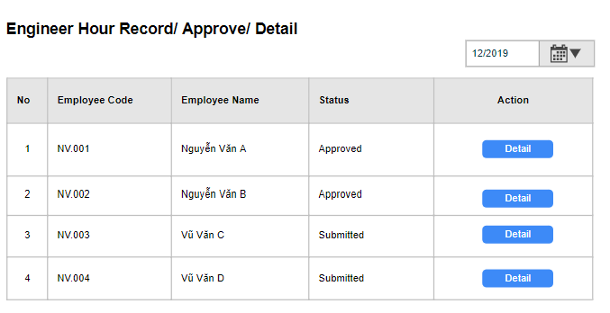
1
3
 |  | UI Elements
 |  | No | Element |  | Type |  | Detail
 |  | 1 | Đường dẫn tới màn hình |  | Link Text |  | Mặc định: hiển thị khi load page
2
 |  |  |  |  |  |  | Đường dẫn: Approve
 |  | 2 | TextBox hiển thị ngày đang được chọn |  | TextBox |  | Mặc định khi load page sẽ hiển thị ngày hiện tại
4
 |  |  |  |  |  |  | Textbox hiển thị tháng đang được chọn
 |  | 3 | calendar chọn tháng |  | Calendar |  | Mặc định hiển thị khi load page
 |  |  |  |  |  |  | Calendar chọn tháng, không hiển thị calendar chọn ngày
 |  |  |  |  |  |  | Enable tất cả các tháng
 |  | 4 | Lưới dữ liệu |  | Column |  | Mặc định: Hiển thị khi load page
 |  |  |  |  |  |  | Nếu không có data thì hiển thị tiêu đề cột
 |  |  |  |  |  |  | Hiển thị danh sách những nhân viên đã yêu cầu duyệt work log. Mỗi nhân viên sẽ là 1 dòng
 |  |  |  |  |  |  | Load data theo 1 tháng
 |  |  |  |  |  |  | Sắp xếp theo employeeCode tăng dần
 |  | 5 | Column No |  | Column |  | Mặc định hiển thị khi load page
 |  | 6 | Column Employee Code |  | Column |  | Mặc định hiển thị khi load page
 |  |  |  |  |  |  | Hiển thị mã nhân viên
5
6
7
9
 |  | 7 | Column Employee Name |  | Column |  | Mặc định hiển thị khi load page
8
 |  |  |  |  |  |  | Hiển thị họ và tên nhân viên ( lastname + firstname)
 |  | 8 | Column Status |  | Column |  | Mặc định hiển thị khi load page
 |  |  |  |  |  |  | Hiển thị status theo quy tắc sau:
 |  |  |  |  |  |  |  | Nếu có tồn tại 1 status = 1 (Submited) => thì trả về giá trị status = 1
 |  |  |  |  |  |  |  | Nếu tất cả đều là status = 2 (Approved) => trả về giá trị status = 2
 |  |  |  |  |  |  |  | Nếu tồn tại cả status = 1 và = 2 => trả về giá trị status = 1
 |  | 9 | Column Action |  | Column |  | Mặc định hiển thị khi load page
 |  |  |  |  |  |  | Chứa button Detail. Khi click vào move tới page Detail (refer page Detail)

 |  | Events
 |  | No | Event |  | Type |  | Detail
 |  | 0 | Init màn hình |  | Load page |  | Gọi API approve_list (Refer file API > sheet approve_list )
 |  |  |  |  |  |  |  | Request
 |  |  |  |  |  |  |  |  | [approveId] = id của user đang login
 |  |  |  |  |  |  |  |  | [date] = giá trị tại element 2
 |  |  |  |  |  |  |  | Response
 |  |  |  |  |  |  |  |  | [employeeName] = hiển thị tại element 6
 |  |  |  |  |  |  |  |  | [employeeCode] = hiển thị tại element 7
 |  |  |  |  |  |  |  |  | [status] = hiển thị tại element 8
 |  |  |  |  |  |  |  |  | Nếu giá trị trả về của param [code] = 200 => Hiển thị dữ liệu lên lưới dữ liệu
 |  |  |  |  |  |  |  |  | Nếu giá trị trả về của param [code] != 200 => Hiển thị page error (mã code 500 thì hiển thị 500, các mã lỗi còn lại thì hiển thị 404)
 |  |  |  |  |  |  | Trường hợp không có data trong DB: Lưới dữ liệu chỉ hiển thị tiêu đề cột và đồng thời hiển thị message 018
 |  |  |  |  |  |  | Data trả về trên lưới dữ liệu không phân trang và default sắp xếp tăng dần theo employeeCode

 |  | Validate
 |  | No | Elements |  | Type |  | Detail

Approve_Detail
【ER Management】 | Detail Design |  |  | Create Date |  | 30/12/2019

 | [Detail] |  |  | Last Update

Screen Name : Detail

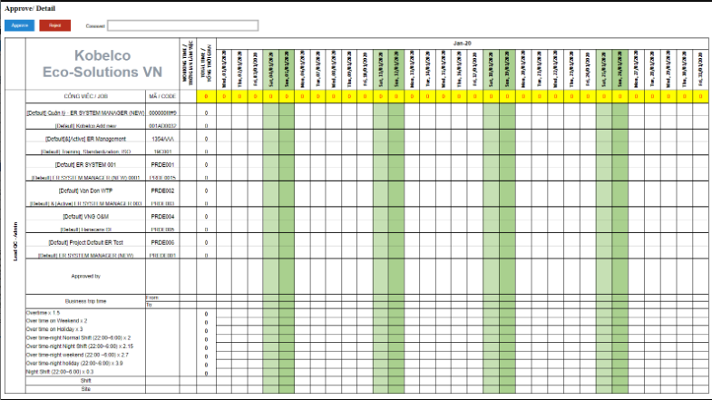
1
2
3
29
 |  | UI Elements
 |  | No | Element |  | Type |  | Detail
 |  | 1 | Đường dẫn tới màn hình |  | Link Text |  | Mặc định: hiển thị khi load page
7
 |  |  |  |  |  |  | Đường dẫn: Approve/ Detail
8
 |  | 2 | Button Approve |  | Button |  | Mặc định: hiển thị khi load page
5
6
 |  |  |  |  |  |  | Khi click vào thực hiện đổi status của work log và quay lại màn hình Approve
9
 |  | 3 | Button Reject |  | Button |  | Mặc định: hiển thị khi load page
 |  |  |  |  |  |  | Khi click vào thực hiện đổi status của work log và quay lại màn hình Approve
 |  | 4 | Cột tên nhân viên |  | Column |  | Hiển thị positionName - họ và tên nhân viên (employee.lastName + employee.firstName). Trường hợp nhiều position thì thực hiện nối chuỗi như sau: [position1]+"/"+" "+[position2]
 |  | 5 | Cột công việc/Job |  | Column |  | Hiển thị tên dự án (project.projectName).
10
 |  | 6 | Cột mã/code |  | Column |  | Hiển thị mã dự án (project.projectCode)
4
11
 |  | 7 | Dòng hiển thị tháng năm |  | Row |  | Hiển thị tháng - năm đang xuất báo cáo
 |  | 8 | Cụm data thể hiện từ ngày đầu tháng tới |  | Column |  | Hiển thị từ ngày đầu tháng tới ngày cuối tháng
 |  |  | ngày cuối tháng |  |  |  | Quy tắc hiển thị tên cột: thứ,ngày tháng năm

12
13
 |  | 9 | Dòng tổng data theo từng cột |  | Row |  | Sum các giá trị theo từng cột. Đặt công thức excel sẽ tự tính giá trị
 |  | 10 | Hiển thị số giờ làm việc |  | Column |  | Hiển thị số giờ làm việc trong tháng lấy từ workLog.nomalTime có status = approved OR submitted
 |  | 11 | Cột tổng data theo từng hàng |  | Column |  | Sum các giá trị theo từng hàng
 |  | 12 | Hàng hiển thị Business From |  | Row |  | Hiển thị giờ phút lấy từ workLog.businessFrom
14
 |  | 13 | Hàng hiển thị Business To |  | Row |  | Hiển thị giờ phút lấy từ workLog.businessTo
15
 |  | 14 | Giá trị OT theo từng ngày, từng loại |  | Column |  | Hiển thị giá trị OT (overtime.overtimeHour) trong thángtheo từng ngày từng loại
16
 |  | 15 | Tổng OT theo hàng |  | Column |  | Hiển thị tổng giá trị OT theo từng hàng, lấy từ bảng overtime
17
 |  | 16 | Shift |  | Row |  | Hiển thị shift theo từng ngày (workLog.shift)
 |  | 17 | Site |  | Row |  | Hiển thị giá trị Site nếu ngày đó có đi Site (workLog.site = 1)
 |  | 18 | Tên của popup |  | Label |  | Hiển thị khi load popup
 |  | 23 | Họ và tên người duyệt |  | Label |  | Hiển thị họ và tên người duyệt (workLog.approverId => employee.lastName+" "+employee.firstName)
 |  | 24 | Từ ngày đến ngày |  | Label |  | Hiển thị từ ngày đến ngày được duyệt/từ chối
 |  | 25 | Họ và tên người dược duyệt |  | Label |  | Hiển thị họ và tên người duyệt (workLog.employeeId => employee.lastName+" "+employee.firstName)
 |  | 26 | Lý do từ chối |  | Label |  | Lấy data từ element
 |  | 27 | URL tới màn hình Inquiridata |  | Label |  | Hiển thị URL move tới màn hình Inquiry data. New tab
 |  |  | Các text còn lại như hình design |  | Laebl |  | Các text còn lại đúng như hình design
 |  | 28 | TextBox nhập comment |  | TextBox |  | Cho phép nhập text. Khi nhập data xong nhấn Reject thì trong email sẽ hiển thị nội dung comment này tại element 26

 |  | 29 | Textarea nhập lý do |  | Textarea |  | Nhập lý do, khi nhập lý do ở đây sẽ hiển thị tại email reject

Template Email gửi cho người được duyệt/từ chối
Subject "Kobelco Eco - [Họ và tên người duyệt] has rejected your timesheet"
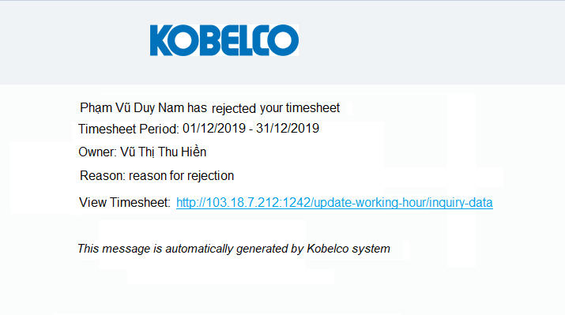
 |  | Events
 |  | No | Event |  | Type |  | Detail
 |  | 2 | Click button Approve |  | Click |  | Thực hiện update status của những record trong tháng có wokLog.status = 1 (submitted) => Approverd (workLog.status = 2)

23
24
 |  | 3 | Click button Reject |  | Click |  | Gọi API send request với isType = 1
 |  |  |  |  |  |  |  | Request
 |  |  |  |  |  |  |  |  | [employeeId] = id của employee đã được duyệt
25
 |  |  |  |  |  |  |  |  | [date] = ngày được duyệt
 |  |  |  |  |  |  |  |  | [approverId] = id của user đang login
26
 |  |  |  |  |  |  |  | Response
 |  |  |  |  |  |  |  |  | Thành công: giá trị trả về của param [http_code] = 200 => gửi email tới người được duyệt yêu cầu (template email xem hình design)
27
 |  |  |  |  |  |  |  |  | Thất bại: Không gửi được email
 |  |  |  |  |  |  |  |  | Đồng thời update status của những dòng đang trạng thái wokLog.status = 1 (submitted)=> workLog.status = 3 (Rejected)
 |  | 1 | Khi click vào text "Approve" |  | Click |  | Khi click vào thì hiển thị page Approve

 |  | Validate
 |  | No | Elements |  | Type |  | Detail

Total Record_ByDate_ByProject
【ER Management】 | Detail Design |  |  | Create Date |  | 16/12/2019

 | [Total Record] |  |  | Last Update

Screen Name : Total Record

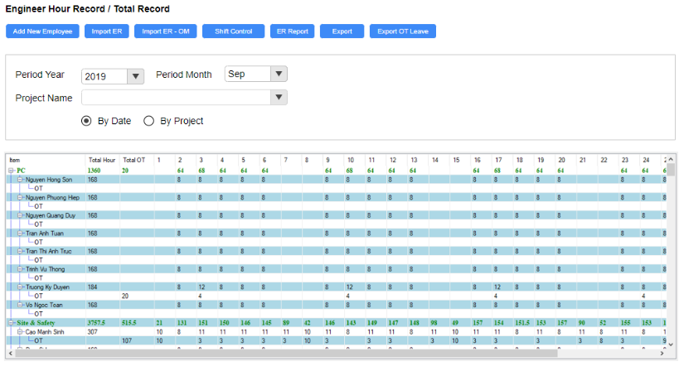
1
2
 |  | UI Elements
 |  | No | Element |  | Type |  | Detail
 |  | 1 | Đường dẫn tới màn hình |  | Link Text |  | Mặc định: hiển thị khi load page
11
12
13
14
 |  |  |  |  |  |  | Đường dẫn refer sheet BreadcrumbPage
10
 |  | 2 | Thanh menu |  |  |  | Mặc định Enable tất cả các button
16
15
17
18
19
 |  | 3 | Button Search |  | Button |  | Mặc định enable khi load page
 |  |  |  |  |  |  | Khi click vào thực hiện search data
 |  | 4 | Button Import ER |  | Button |  | Mặc định: Enable khi load page
24
 |  |  |  |  |  |  | Khi click vào hiển thị popup Import ER (refer sheet Import ER)
 |  | 5 | Button Import ER-OM |  | Button |  | Mặc định: Enable khi load page
25
 |  |  |  |  |  |  | Khi click vào hiển thị popup ER/ Import ER - OM (refer sheet Import ER - OM)
26
 |  | 6 | Button Shift Control |  | Button |  | Mặc định: Enable khi load page
 |  |  |  |  |  |  | Khi click vào button sẽ di chuyển tới màn hình Shift Control (refer sheet Shift Control)

 |  | 7 | Button ER Report |  | Button |  | Mặc định: Enable khi load page
 |  |  |  |  |  |  | Khi click vào thực hiện xuất báo cáo ER
 |  | 8 | Button Export |  | Button |  | Mặc định: Enable khi load page
 |  |  |  |  |  |  | Khi click vào sẽ thực hiện xuất báo cáo theo điều kiện search (refer sheet Export)
 |  | 9 | Button Export OT Leave |  | Button |  | Mặc định: Enable khi load page. Khi click vào hiển thị popup OT/Leave Report
20
21
22
 |  | 38 | Button Export All Employee |  | Button |  | Mặc định: Enable khi load page
23
 |  |  |  |  |  |  | Khi click vào thực hiện xuất báo cáo ER cho all nhân viên, mỗi nhân viên là một sheet
Thanh menu |  | 10 | Vùng input data |  |  |  | Mặc định hiển thị khi load page
 |  |  |  |  |  |  | Chứa những field dùng để input data
 |  | 11 | Text "Period Year" |  | Label |  | Mặc định hiển thị khi load page
3
4
5
6
7
8
9
38
 |  | 12 | Combobox chọn năm |  | Combobox |  | Mặc định hiển thị khi load page
 |  |  |  |  |  |  | Khi click vào sổ chọn 10 năm tính từ năm hiện tại lùi về
 |  | 13 | Text "Period Month" |  | Label |  | Mặc định hiển thị khi load page
27
Lưới dữ liệu khi check vào radio button By Project
 |  | 14 | Combobox chọn tháng |  | Combobox |  | Mặc định hiển thị khi load page sẽ hiển thị tháng hiện tại. Combobox có thêm giá trị All
31
 |  |  |  |  |  |  | Khi click vào sổ chọn tháng từ 01 đến 12
 |  | 15 | Text "Project Name" |  | Label |  | Mặc định hiển thị khi load page
33
 |  | 16 | Combobox chọn project name |  | Combobox |  | Mặc định: hiển thị khi load page, giá trị default là All
 |  |  |  |  |  |  | Số all project (trừ những project đã bị xóa). Có auto complete
32
 |  |  |  |  |  |  | Quy tắc hiển thị: [mã dự án] - [Tên dự án] và sắp xếp tăng dần theo mã dự án.
 |  | 17 | Radio button By Date |  | Radio Button |  | Mặc định check khi load page. Khi check radio này thì sẽ hiển thị lưới dữ liệu element 19
 |  |  |  |  |  |  | Khi check vào thì lưới dữ liệu hiển thị data theo ngày (Refer element 19)
 |  | 18 | Radio button By Project |  | Radio Button |  | Mặc định uncheck khi load page
 |  |  |  |  |  |  | Lưới dữ liệu sẽ theo từng dự án, mỗi dự án là một cột và sắp xếp theo ngày tạo tăng dần
 |  | 19 | Lưới dữ liệu hiển thị theo ngày |  | Table |  | Hiển thị lưới dữ liệu này khi load page hoặc check vào radio button By Date. Data trên lưới dữ liệu không phân biệt trạng thái được duyệt hay chưa
 |  |  |  |  |  |  | Lưới dữ liệu không phân trang, trên 20 record thì hiển thị thanh scroll, data hiển thị theo từng phòng ban. Trong mỗi phòng ban sẽ hiển thị từng nhân viên thuộc phòng ban đó.
 |  |  |  |  |  |  | Sắp xếp theo thứ tự: Phòng ban sẽ sắp xếp theo ngày tạo (department.createdDate ASC), nhân viên thuộc phòng ban sẽ sắp xếp theo thứ tự abc của lastName
28
29
30
 |  |  |  |  |  |  | Khi click chuột 2 lần vào tên nhân viên thì sẽ hiển thị popup Total Record/ Detail (refer sheet Total Record Detail)
 |  |  |  |  |  |  | Khi click vào icon thực hiện thu nhỏ data con. VD khi click vào icon này tại tên mỗi phòng ban sẽ thực hiện ẩn data của nhân viên đó và chỉ hiển thị dòng data phòng ban
 |  |  |  |  |  |  | Khi click vào icon thực hiện thu nhỏ data con của employee. VD khi click vào icon này tại tên mỗi employee sẽ thực hiện ẩn data OT của nhân viên đó
37
34
Lưới dữ liệu khi tìm kiếm theo project |  | 20 | column Item |  | Column |  | Hiển thị tên phòng ban > Tên nhân viên > OT
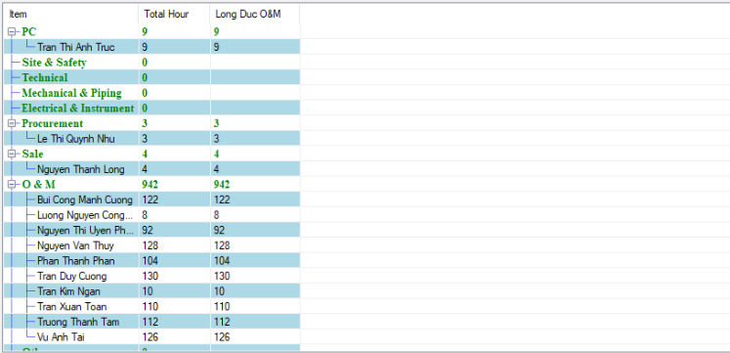
35
36
 |  | 21 | Column Total Hour |  | Column |  | Hiển thị tổng số giá trị theo hàng ngang (hàng thể hiện giờ công lấy từ workLog.normalTime)
 |  | 22 | Column Total OT |  | Column |  | Hiển thị tổng số giá trị theo hàng ngang (hàng thể hiện giờ OT lấy từ workLog.overtime)
 |  | 23 | Cụm column thể hiện theo ngày trong tháng |  | Column |  | Hiển thị giờ công, giờ OT theo từng ngày trong 1 tháng (từ ngày 1 đến ngày cuối tháng)
 |  |  |  |  |  |  | Quy tắc hiển thị: Hiển thị ngày VD ngày 1 hiển thị 1
 |  |  |  |  |  |  | Data sẽ lấy từ workLog.normalTime và workLog.overtime
 |  | 24 | Tổng giờ công và giờ OT theo phòng ban |  | Row |  | Sum tổng giá trị theo từng cột và theo từng phòng ban. Giá trị hiển thị màu xanh giống hình design
 |  | 25 | Giờ công theo từng ngày của nhân viên |  | Row |  | Hiển thị working hour theo từng ngày của từng nhân viên.
 |  | 26 | Giờ OT theo từng ngày của nhân viên |  | Row |  | Hiển thị giờ OT theo từng ngày của từng nhân viên
 |  | 27 | Lưới dữ liệu theo project |  | Table |  | Hiển thị khi check vào radio button By Project
 |  |  |  |  |  |  | Lưới dữ liệu không phân trang, trên 20 record thì hiển thị thanh scroll. Data trên lưới dữ liệu không phân biệt trạng thái được duyệt hay chưa
 |  |  |  |  |  |  | Khi giá trị bằng 0 thì không hiển thị lên lưới dữ liệu. Chỉ hiển thị giá trị >0
 |  |  |  |  |  |  | Quy tắc sắp xếp data: Các cột sẽ sắp xếp theo projectCode tăng dần. Các dòng sắp xếp theo lưới dữ liệu By Date (element 19)
 |  | 28 | Column Item |  | Column |  | Mặc định hiển thị khi check vào radio button By Project
 |  |  |  |  |  |  | Hiển thị theo từng phòng ban > từng nhân viên thuộc phòng ban đó
 |  |  |  |  |  |  | Phòng ban sẽ hiển thị tên (departmentName) và theo thứ tự department.createdDate tăng dần
 |  |  |  |  |  |  | Nhân viên thuộc phòng ban sẽ hiển thị họ và tên và sắp xếp theo abc của lastName
 |  | 29 | Column Total Hour |  | Column |  | Mặc định hiển thị khi check vào radio button By Project
 |  |  |  |  |  |  | Tính tổng giá trị theo hàng ngang
 |  | 30 | Cụm column thể hiện giờ công theo từng |  | Column |  | Mặc định hiển thị khi check vào radio button By Project
 |  |  | project |  |  |  | Hiển thị theo từng project, mỗi project là một cột. Hiển thị giờ công (working Hour) của nhân viên theo từng dự án.
 |  | 31 | Row tổng giờ công theo từng phòng ban |  | Row |  | Mặc định hiển thị khi check vào radio button By Project
 |  |  |  |  |  |  | Tính tổng giá trị theo từng phòng ban
 |  | 32 | Tổng giờ công của nhân viên cho dự án |  | Column |  | Mặc định hiển thị khi check vào radio button By Project
 |  |  |  |  |  |  | Tỉnh tổng giờ công nhân viên đó đã làm cho dự án
 |  | 33 | Dòng dữ liệu thể hiện normal time |  | Row |  | Mặc định hiển thị khi check vào radio button By Project
 |  |  |  |  |  |  | Khi click 2 lần vào thì hiển thị page Total record/ detail (refer sheet Total Record_Detail)
 |  | 34 | Lưới dữ liệu khi search theo project |  | Table |  | Hiển thị khi chọn project > click button search
 |  |  |  |  |  |  | Lưới dữ liệu không phân trang, trên 20 record thì hiển thị thanh scroll. Data trên lưới dữ liệu không phân biệt trạng thái được duyệt hay chưa
 |  |  |  |  |  |  | Khi giá trị bằng 0 thì không hiển thị lên lưới dữ liệu. Chỉ hiển thị giá trị >0
 |  |  |  |  |  |  | Quy tắc sắp xếp data: Các dòng sắp xếp theo lưới dữ liệu By Date (element 19)
 |  | 35 | Column Item |  | Column |  | Mặc định hiển thị khi check vào radio button By Project
 |  |  |  |  |  |  | Hiển thị theo từng phòng ban > từng nhân viên thuộc phòng ban đó
 |  |  |  |  |  |  | Phòng ban sẽ hiển thị tên (departmentName) và theo thứ tự department.createdDate tăng dần
 |  |  |  |  |  |  | Nhân viên thuộc phòng ban sẽ hiển thị họ và tên và sắp xếp theo abc của lastName
 |  | 36 | Tổng giờ công của nhân viên cho dự án |  | Column |  | Mặc định hiển thị khi check vào radio button By Project
 |  |  | đang search |  |  |  | Tỉnh tổng giờ công nhân viên đó đã làm cho dự án đang search
 |  | 37 | column thể hiện giờ công theo |  | Column |  | Mặc định hiển thị khi check vào radio button By Project
 |  |  | project đang search |  |  |  | Hiển thị giờ công (working Hour) của nhân viên theo dự án đang search
 |  |  | Logic xử lý cho trường hợp 1 nhân viên |  | Lưới dữ liệu |  | Hiển thị nhân viên theo phòng ban chính (ismain =1)
 |  |  | thuộc nhiều phòng ban |  |  |  | Trường hợp trong 1 tháng có đổi department và position chính thì lưới dữ liệu sẽ hiển thị nhiều dòng tương ứng với department khi user đó logwork
 |  |  |  |  |  |  |  | VD: từ ngày 01/02/2020 đến ngày 10/02/2020 nhân viên đó thuộc phòng ban 1, chức vụ A có thực hiện logwork
 |  |  |  |  |  |  |  |  | từ ngày 11/02/2020 đến ngày 28/02/2020 nhân viên đó thuộc phòng ban 2, chức vụ B có thực hiện logwork
 |  |  |  |  |  |  |  |  |  | => Lưới dữ liệu sẽ hiển thị 2 dòng và hiển thị logwork từ ngày 01 đến ngày 10 cho phòng ban A và từ ngày 11 đến ngày 28 cho phòng ban B
 |  |  |  |  |  |  | Trường hợp xuất lại data quá khứ có thay đổi department và position thì vẫn ra đúng department và position tại thời điểm quá khứ

 |  | Events
 |  | No | Event |  | Type |  | Detail
 |  | 0 | Init màn hình |  | Load page |  | Gọi API totalrecordbydate_list (Refer file API > sheet totalrecordbydate_list )
...

Total Record_Detail
【ER Management】 | Detail Design

 | [Detail]

Screen Name : Detail

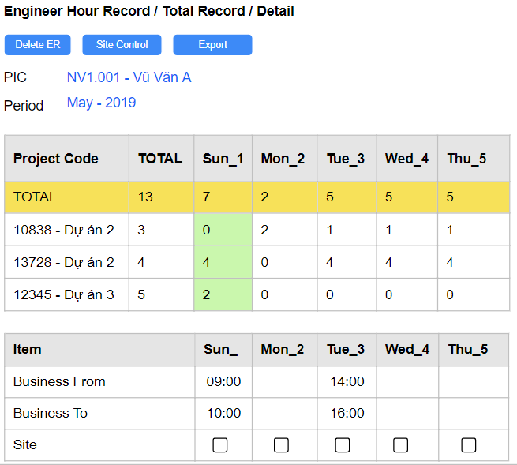
1
3
2
4
 |  | UI Elements
 |  | No | Element
 |  | 1 | Đường dẫn tới màn hình
...
 |  | 2 | Button Delete ER
5
6
...
 |  | 4 | Button Export
7
8
...
 |  | 3 | Button Add New Project
10
11
12
9
...
 |  | 5 | Text "PIC"
...
 |  | 6 | Text: [mã nhân viên]+"-"+[Họ và tên]
19
20
...
 |  | 7 | Text "Period"
...
 |  | 8 | Text: [tháng]+"-"+[năm]
...
 |  | 9 | Lưới dữ liệu 1
...
14
15
13
...
16
 |  | 10 | Column Project Code
...
17
 |  | 11 | Column Total
...
18
 |  | 12 | Cụm column thể hiện số ngày làm việc
 |  |  | theo từng ngày (cột dọc) và từng project
 |  |  | (cột ngang)
...
 |  | 13 | Lưới dữ liệu 2
...
 |  | 14 | Column Item
 |  | 15 | Cụm column thể hiện thông tin
 |  |  | (Business From, Business To, Site)
 |  |  | theo từng ngày (cột dọc)
...
 |  | 16 | Row Business From
...
 |  | 17 | Row Business To
...
 |  | 18 | Row Site
...
 |  | 19 | Text "TOTAL"
 |  | 20 | Tổng giá trị của từng cột
Template báo cáo
34
 |  | 29 | Cột No/STT
35
 |  | 30 | Cột Position/Chức vụ
36
 |  | 31 | Cột tên nhân viên
 |  | 32 | Cột công việc/Job
31
32
33
 |  | 33 | Cột mã/code
30
 |  | 34 | Dòng hiển thị tháng năm
 |  | 35 | Cụm data thể hiện từ ngày đầu tháng tới
29
37
 |  |  | ngày cuối tháng
...
38
 |  | 7 | Text "Period"
 |  | 36 | Dòng tổng data theo từng cột
 |  | 37 | Hiển thị số giờ làm việc
 |  | 38 | Cột tổng data theo từng hàng
 |  | 39 | Hàng hiển thị Business From
...
39
40
...
41
...
42
...
43
...
44
...
45
...
Popup Add New
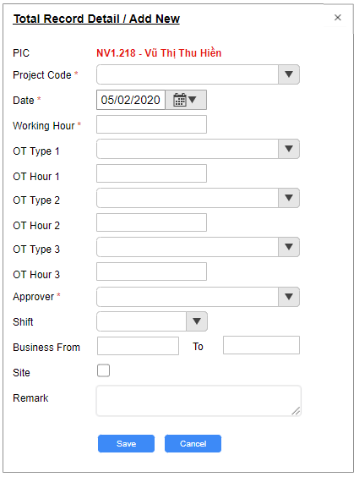
46
...
47
...
48
...
49
...
50
...
51
...
52
...
53
...
54
...
55
...
56
...
57
...
58
...
59
60
...
61
...
62
...
Popup update logwork
...
63
61
64
...
Popup update
...
65
...
66
...
67
...
68
...
69
...
70
...
71
...
72
...
73
...
74
...
75
...
76
...
77
...
78
...
79
...
80
81
...
82
...
83
...
84
85
...

Shift Control
【ER Management】 | Detail Design

 | [Inquiry Data]

Screen Name : Inquiry Data

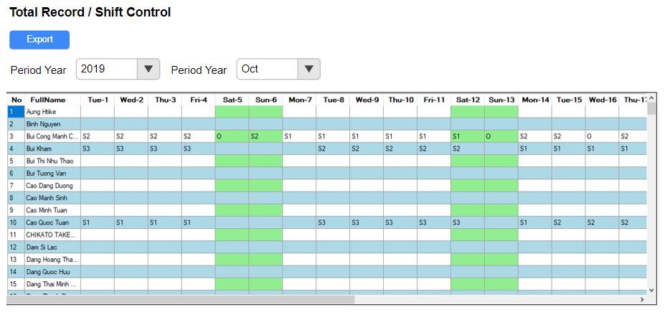
1
13
2
 |  | UI Elements
 |  | No | Element
 |  | 1 | Đường dẫn tới màn hình
...
3
4
5
6
 |  | 13 | Button Search
...
7
 |  | 2 | Button Export
...
 |  | 3 | Text "Period Year"
...
 |  | 4 | Combobox chọn năm
...
 |  | 5 | Text "Period Month"
...
 |  | 6 | Combobox chọn tháng
...
 |  | 7 | Lưới dữ liệu
...
8
9
10
...
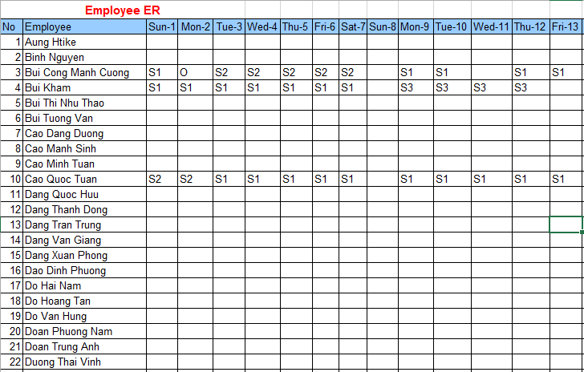
 |  | 8 | Column No
Template export
 |  | 9 | Column FullName
11
...
 |  | 10 | Cụm column thể hiện shift trong 1 tháng
...
12
 |  | 11 | Cột employee

 |  | 12 | Data xuất ra báo cáo
...
 |  | Events
 |  | No | Event
 |  | 0 | Init màn hình
...
 |  | 13 | Khi click vào button Search
...

Import ER
【ER Management】 | Detail Design

 | [Import ER]

Screen Name : Import ER
...
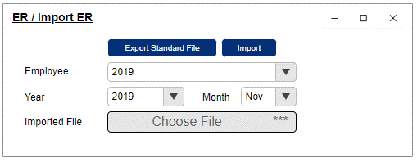
...
1
1
...
2
3
...
 |  | UI Elements
 |  | 2 | Button Export Standard File
4
5
...
6
8
 |  | UI Elements
 |  | 3 | Button Import
7
9
...
10
11
 |  | UI Elements
 |  | 4 | Text "Employee"

 |  | 5 | Compobox chọn employee
...
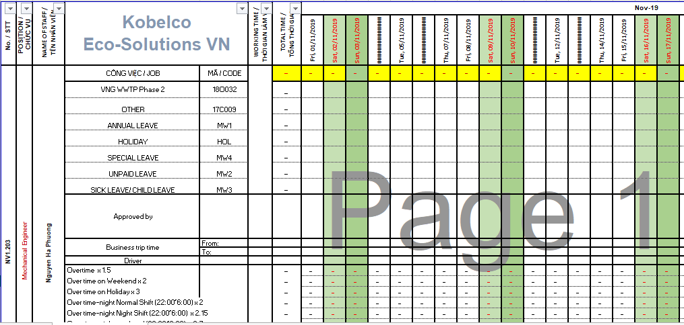
16
Template khi click button Export Standand File |  | 6 | Text "Year"
 |  | 7 | Combobox chọn năm
...
17
 |  | 8 | Text "Month"
 |  | 9 | Combobox chọn tháng
...
15
 |  | 10 | Text "Imported File"
 |  | 11 | Button chọn file
...
12
18
13
14
 |  | 12 | Mã nhân viên
 |  | 13 | Tên chức vụ của nhân viên
 |  | 14 | Họ và tên nhân viên
 |  | 15 | Hiển thị tên và mã của tất cả dự án default
 |  | 16 | Hiển thị tháng-năm
 |  | 17 | Cột theo từng tháng
...
 |  | 18 | Data trong report
 |  |  | Logic import ER như sau
...
Template import
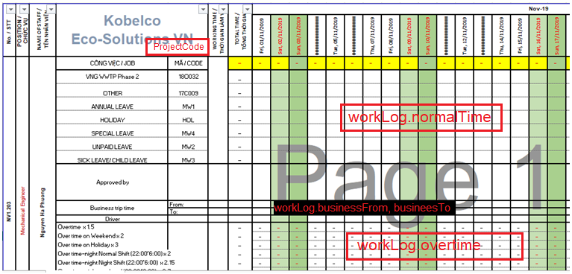
...
 |  |  | Import dữ liệu vào tbl workLog cho trường
 |  |  | hợp 1 nhân viên thuộc nhiều phòng ban

 |  | Events
 |  | No | Event
 |  | 0 | Init popup
 |  | 2 | Khi click vào button Export Standard File
...
 |  | 11 | Click vào button choose file
...
 |  | 7 | Click vào button Import
...

Import ER - OM
【ER Management】 | Detail Design

 | [Import ER - OM]

Screen Name : Import Import ER - OM
...
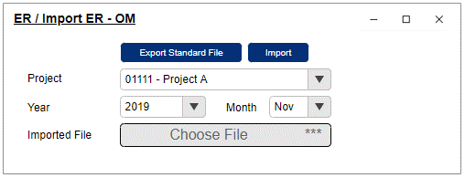
...
1
...
2
3
...
 |  | UI Elements
 |  | 2 | Button Export Standard File
4
5
...
6
8
 |  | UI Elements
 |  | 3 | Button Import
7
9
...
10
11
 |  | UI Elements
 |  | 4 | Text "Project"

 |  | 5 | Compobox chọn project
...
16
Template khi click button Export Standand File |  | 6 | Text "Year"
 |  | 7 | Combobox chọn năm
...
17
 |  | 8 | Text "Month"
 |  | 9 | Combobox chọn tháng
...
15
 |  | 10 | Text "Imported File"
 |  | 11 | Button chọn file
...
12
18
 |  |  | Quy tắc của file standand
13
...
14
...

Export ER
【ER Management】 | Detail Design

 | [ER Export]

Screen Name : ER Export

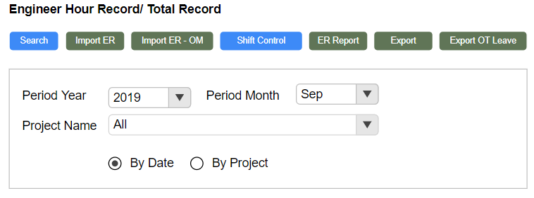
7
Điều kiện search thứ 1 để xuất báo cáo 1 |  | UI Elements
 |  | No | Element
 |  | 1 | bắt buộc nhập data khi click
 |  |  | button ER Report
 |  | 2 | ProjectName để giá trị default là All

 |  | 3 | Radio Button
1
...
 |  | 7 | Button ER Report
...
2
...
3
 |  | 8 | Hiển thị ngày hiện tại
 |  | 9 | Những column fix cứng theo template
 |  | 10 | 3 cột data thể hiện cho 3 tháng gần nhất
 |  |  | tính từ tháng hiện tại lùi về trước
 |  | 11 | ER
...
 |  | 12 | OT
...
 |  | 13 | Site ER
...
Báo cáo 1 theo điều kiện search 1 |  | 14 | Office ER
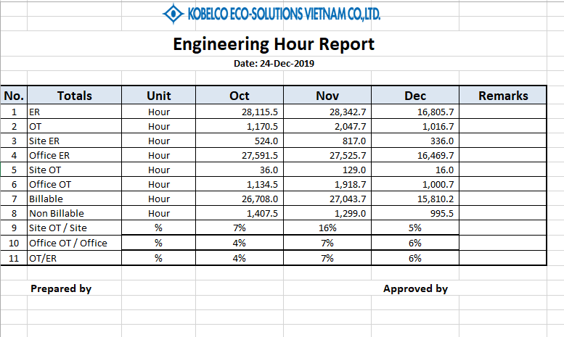
 |  | 15 | Site OT
...
8
...
11
...
12
13
14
 |  | 16 | Office OT
 |  | 17 | Billable
15
...
16
...
17
...
18
...
19
...
20
...
21
9
10
9
 |  | 18 | Non Billable
 |  | 19 | Site OT / Office
...
 |  | 20 | Office OT / Office
...
 |  | 21 | OT/ER
...
 |  |  | các text còn lại theo như hình design
 |  |  | Tên của file khi xuất báo cáo
...

Export
【ER Management】 | Detail Design |  |  | Create Date

 | [Export] |  |  | Last Update

Screen Name :Export

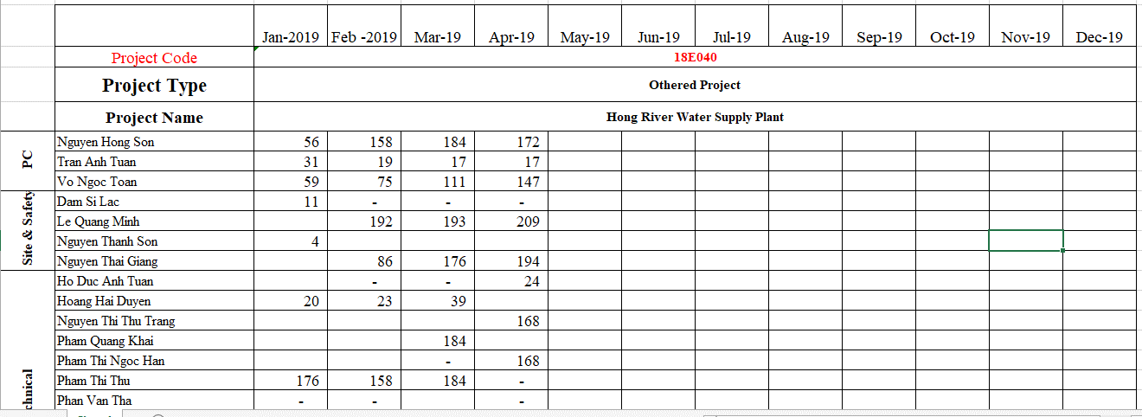
1
báo cáo thứ 1 theo điều kiện search thứ 1 |  | UI Elements
 |  | No | Element
 |  | 1 | Cột thể hiện tháng trong năm
2
...
3
4
5
 |  | 2 | Project Code
 |  | 3 | Project Type
 |  | 4 | Project Name
 |  | 5 | Cột thể hiện phòng ban
6
 |  | 6 | Cột họ và tên nhân viên
7
 |  | 7 | Data theo từng cột
...
 |  |  | Các text còn lại như hình design
 |  | 8 | Combobox chọn year
Điều kiện search thứ 1 để xuất báo cáo thứ 1 |  | 9 | Combobox chọn tháng
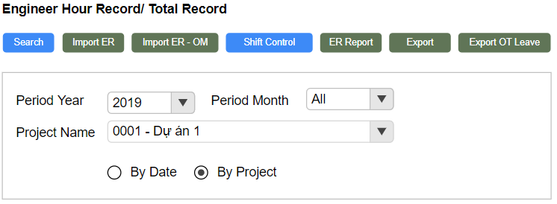
 |  | 10 | Combobox chọn dự án
 |  | 11 | Radio button By Project
 |  | 12 | bắt buộc nhập data khi click
 |  |  | button ER Report
 |  | 13 | ProjectName không chọn data

9
8
 |  | 14 | Radio Button
 |  | 15 | Tên phòng ban
 |  | 16 | Họ và tên đầy đủ của nhân viên
10
 |  | 17 | Project Code
 |  | 18 | Project Type
11
 |  | 19 | Project Name
 |  | 20 | Tổng giờ working hour của từng nhân viên
 |  |  | trong dự án
...
Điều kiện search thứ 2 để xuất báo cáo thứ 2
...
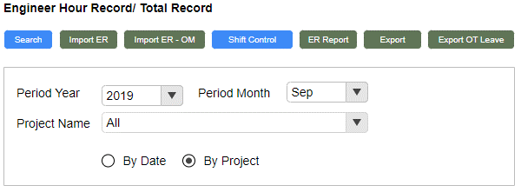
...
 |  | 21 | Cột tổng giờ working hour của từng nhân
 |  |  | viên theo từng project type
 |  | 22 | Cột tổng giờ working hour
 |  | 23 | Cột Working Hour
12
 |  | 24 | OT Hour
...
13
...
14
...
 |  | 25 | Dòng Sub total
 |  | 26 | Dòng TOTAL
 |  | 27 | Combobox chọn năm tháng
 |  | 28 | Combobox chọn project
Báo cáo 2 theo điều kiện search 2 |  | 29 | Radio button


 |  | 30 | Hiển thị tháng - năm
 |  | 31 | Project Code
 |  | 32 | Project Type
17
18
...
19
...
 |  | 33 | Project Name
 |  | 34 | Số giờ working hour
24
...
15
20
21
...
16
22
23
...
25
26
 |  | 35 | Hiển thị tên phòng ban
 |  | 26 | Họ và tên đầy đủ của nhân viên
 |  |  | Quy tắc đặt tên file khi export
...

Điều kiện search thứ 3 để xuất báo cáo thứ 3
 |  | Events
 |  | No | Event

27

28
 |  | Validate
 |  | No | Elements
29

Báo cáo thứ 3 theo điều kiện thứ 3


30

31

32
33

35

36
34

Export OT_Leave
【ER Management】 | Detail Design

 | [Export]

Screen Name :Export
...

1
...
2
3
...
4
5
...
6
7
 |  | UI Elements
 |  | 3 | Button Leave Report
...
8
9
 |  | UI Elements
 |  | 4 | Text "From Date"
 |  | 5 | Date picker chọn từ ngày
...
 |  | UI Elements
 |  | 6 | Text "To Date"
 |  | 7 | Date picker đến ngày
...
10
 |  | UI Elements
Template báo cáo ngày nghỉ |  | 8 | Text "Break Date"
 |  | 9 | Date picker chọn Break Date
11
12
13
14
15
16
17
18
19
...
 |  | UI Elements
 |  | 10 | Tên của báo cáo
 |  | 11 | Cột Department
...
 |  | UI Elements
 |  | 12 | Cột mã nhân viên
...
20
 |  | UI Elements
 |  | 13 | Cột employee
 |  | 14 | Position
 |  | 15 | Annual Leave
...
 |  | UI Elements
Template báo cáo OT
...
21
...
34
...
35
 |  | UI Elements
 |  | 16 | Special Leave
...
36
...
22
23
24
25
26
27
28
29
30
31
32
33
...
 |  | UI Elements
 |  | 17 | Sick Leave/ Child Leave
...

Permission
【ER Management】 | Detail Design

 | [Permission]

Screen Name :Permission


 |  | UI Elements
 |  | No | Element
 |  | 1 | Tên màn hình
...
 |  | 2 | Button Search

 |  | 3 | Button Save

 |  | 4 | Textbox chọn employee
...
 |  | 5 | Column full name
...
 |  | 6 | Column Employee
...
 |  | 7 | Column Project
...
 |  | 8 | Column OM Project
...
 |  | 9 | Column Total Record
...
 |  | 10 | Column Update woring hour
...
 |  | 11 | Column Inquiry Data
...

